ChauffageInstall
INFORMATIONS GENERALES
exemples de thermostats

Thermostat PID pour HA :
 | https://forum.hacf.fr/t/smart-thermostat-le-chauffage-controle-par-pid/7633
 | https://www.canaletto.fr/?tag=Thermostat
 | https://github.com/vindaalex/multizone-thermostat
 |  | https://en.wikipedia.org/wiki/PID_controller
 | https://github.com/ScratMan/HASmartThermostat |  |  |  |  |  |  |  | PID demo : https://www.youtube.com/watch?v=qKy98Cbcltw
 |  | by Scratman (Fr)
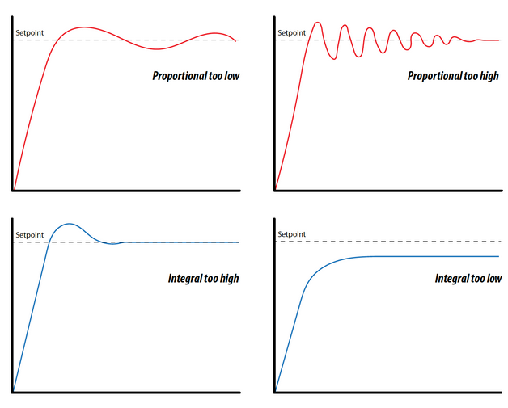
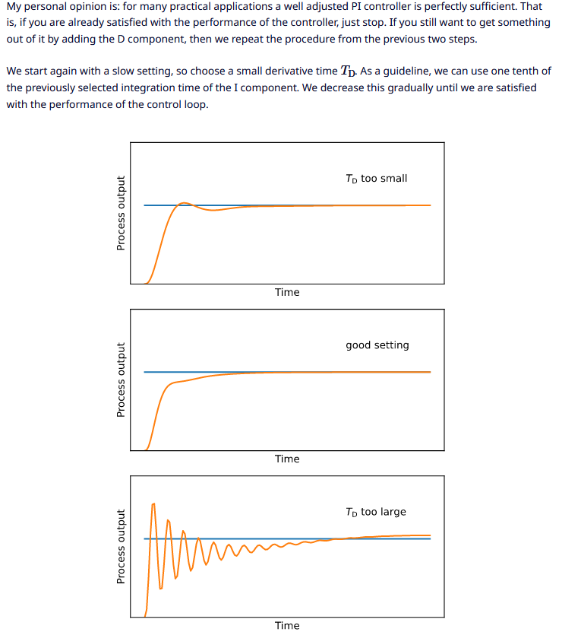
 |  | By adjusting the Kp, Ki and Kd gains, you can tune the system response to your liking. You can find many tutorials for guidance on the web. Here are a few useful links: . PID Control made easy : https://www.eurotherm.com/temperature-control/pid-control-made-easy/ . Practical PID Process Dynamics with Proportional Pressure Controllers : https://clippard.com/cms/wiki/practical-pid-process-dynamics-proportional-pressure-controllers . PID Tuner : https://pidtuner.com/ . PID development blog from Brett Beauregard : http://brettbeauregard.com/blog/category/pid/ . PID controller explained : https://controlguru.com/table-of-contents/ To make it quick and simple: Kp gain adjusts the proportional part of the error compensation. Higher values means stronger reaction to error. Increase the value for faster rise time. Ki gain adjusts the integral part. Integral compensates the residual error when temperature settles in a cumulative way. The longer the temperature remains below the set point, the higher the integral compensation will be. If your system settles below the set point, increase the Ki value. If it settles over the set point, decrease the Ki value. Kd gain adjusts the derivative part of the compensation. Derivative compensates the inertia of the system. If the sensor temperature increases quickly between two samples, the PID will decrease the PWM level accordingly to limit the overshoot. |  |  | 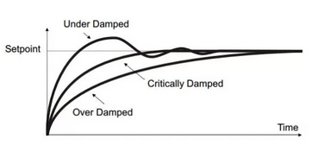 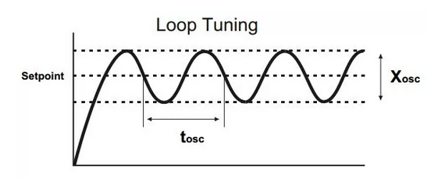
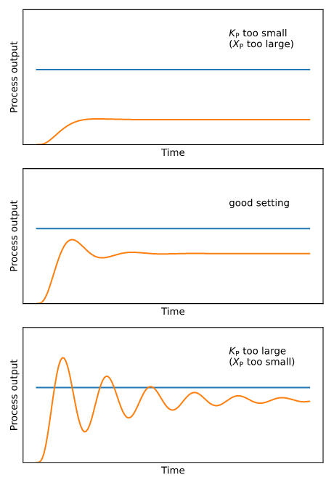
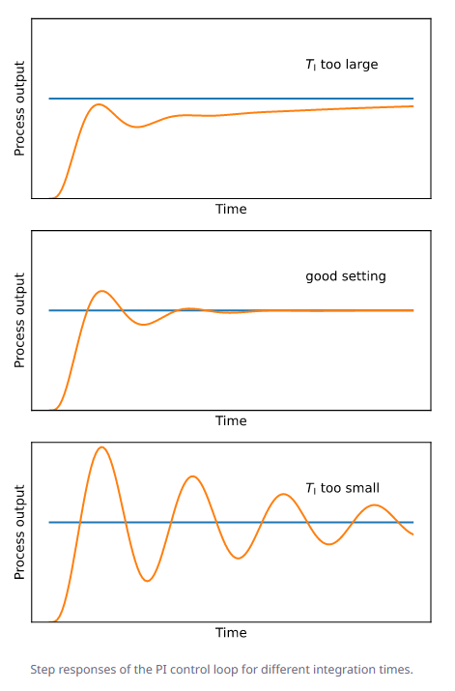
 |  | Outdoor temperature compensation Optionally, when an outdoor temperature sensor entity is provided and Ke is set, the thermostat can automatically compensate building losses based on the difference between target temperature and outdoor temperature. An external component E is added to the PID output: E = Ke * (target_temp - outdoor_temp) output = P + I + D + E Output is then limited to 0% to 100% range to control the PWM. The Ke gain depends on the insulation of the building, on recent buildings with good insulation, a gain of 0.6 is recommended. This compensation will act like the integral (Ki) of the PID, but with faster response time, so the integral will be more stable

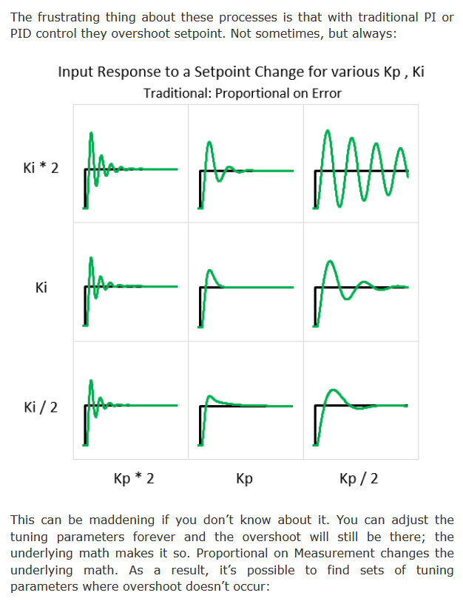
 | https://community.home-assistant.io/t/thermostat-with-pid-controller/55834
 |  | by adrian b attention les thermostats PID ne sont pas compatible avec les sondes de temp ext sur un boiler, la correction ne peut s'ajuster que sur des paramètres constants. I found using external temperature are only based on proportional regulation of the error, with no derivative nor integration :
 |  | https://community.home-assistant.io/t/thermostat-with-pid-controller/55834/143
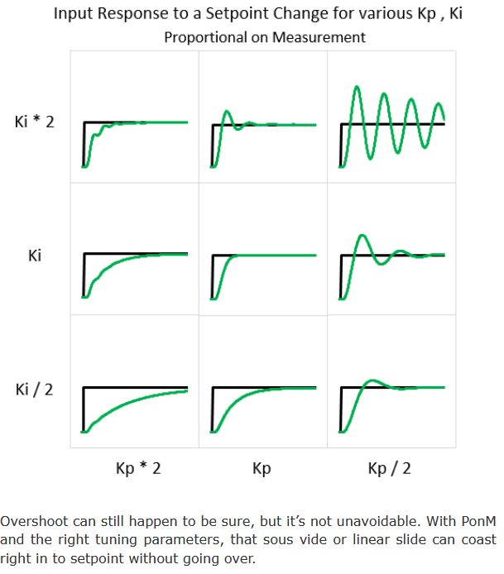
 |  | note that the min_cycle_duration should not be set to the time it takes for the temperature to rise, but to the time it takes for your heating system to settle. For your underfloor heating it would be for example the time for the water return to be at the expected temperature (for example, some circulators uses the delta-T between water output and return to adjust the speed), ensuring optimal heat distribution in the loops. It may take 10 to 15 minutes only. Then the min_cycle_duration will ensure the heat will be distributed correctly. The on time will then be adjusted by the PID based on the PWM duration. As the underfloor heating is very slow, you should increase the PWM to 30 to 60 minutes. For example, using min_cycle_duration at 15mn and pwm to 60mn : If PID output is 5%, meaning 0.05 * 60 = 3 minutes, the heater will switch on but the min_cycle_duration will force it to remain on during 15 minutes. If PID output is 33%, meaning 0.33 * 60 = 20 minutes, the heater will switch on for 20 minutes. You can see the min_cycle_duration will limit the lower power the thermostat will be able to modulate, that’s why it should be kept as low as possible. For the Kp, Ki and Kd gains, you may look at the history charts you got with the generic thermostat to extract the amplitude and period, and compute by hand the ultimate and final gains as explained in this post on my Github :
 |  | https://github.com/ScratMan/HASmartThermostat/discussions/21#discussioncomment-1709437
 | https://github.com/soloam/ha-pid-controller
 |  | avec Basic Calibration of a PID
 | How to tune a PID loop
 |  | https://www.crossco.com/resources/technical/how-to-tune-pid-loops/

Basic climate creation :
 | https://github.com/piitaya/home-assistant-qubino-wire-pilot
 |  | The Qubino ZMNHJD1 is not recognized as a thermostat in Home Assistant but as a light. The light percentage is mapped to a mode.
 |  | Value Min Max Off 0% 10% Frost protection 11% 20% Eco 21% 30% Comfort -2 31% 40% Comfort -1 41% 50% Comfort 51% 100% |  | Calculette de % de chauffe en fonction des réglages des coeff du thermostat d'Argonaute et des températures int./ext./demandée : |  |  |  | https://en.wikipedia.org/wiki/Ziegler%E2%80%93Nichols_method
 |  | 83% |  | 0.83 | Puissance calculée (on_percent %) : Puissance = coeff_c * (T consigne - T intérieure) + coeff_t * (T consigne - T extérieure) ---> puissance de chauffe du radiateur paramétrée à 1 (100%) dès que la puissance calculée est égale ou supérieure à 1
Pour faire la correspondance automatiquement |  |  |  | 16.5 | Temp consigne (°C)
 | composant HACS « Home Assistant Component for Qubino Wire Pilot » |  |  | 16 | Temp intérieure (°C)
 |  |  |  | -5 | Temp extérieure (°C)
celui retenu : |  |  |  | 0.8 | coeff_c - puissance du chauffage Vs surface pièce - défaut : 0,6 - plus il est haut, moins le chauffage est puissant pour la pièce -> équivalent P : à augmenter si la chauffe n'est pas assez rapide pour cette pièce, à baisser si cela monte trop vite et qu'on dépasse (trop) la consigne quand on l'atteint (overshoot, par exemple si chauffage à forte inertie, ou si coef_c réglé bcp trop haut), ou encore qu'on obtient des oscillations à température stable
Blueprints "Gestion de bout en bout du chauffage" by Argonaute : |  |  |  | 0.02 | coeff_t - isolation de la pièce - défaut : 0,01 - plus il est haut, moins bien la pièce est isolée -> équivalent I : à augmenter si on est en-dessous de la consigne quand le chaufffage est stable, à baisser si consigne dépassée
 | https://forum.hacf.fr/t/gestion-de-bout-en-bout-du-chauffage/4897
Version adaptées par Ciscoo45 :
Blueprints "Chauffage-home-assistant" par Ciscoo45 :
 | https://github.com/Ciscoo45/chauffage-home-assistant/tree/Week-Vs-WE

 | Infos : |  |  |  | https://forum.hacf.fr/t/nouveau-thermostat-type-proportionnel-avec-gestion-des-presets-portes-et-fenetres-detection-de-mouvement-gestion-de-presence-et-surconsommation/19160 :
 |  | Thermostat TPI (en fait à priori un PID uniquement proportionnel (P), mais sans intégrale (I) ou dérivée (D), mais avec E (temp extérieure et prise en compte isolation via coeff_t), le tout en fixe dans la config Argonaute : le thermostat est surtout proportionnel et marche parfaitement pour des convecteurs et effectivement peut trouver ses limites avec une très forte inertie. Si tu n’arrives pas a un résultat correct, il faudrait alors envisager un thermostat PID : proportionnel + intégrale + dérivée. Puissance = coeff_c * (T consigne - T intérieure) + coeff_t * (T consigne - T extérieure) coeff_c dépend de la puissance du chauffage par rapport à la surface coeff_t dépend de l’isolation de la pièce et des pertes thermiques Pour une installation standard aux normes on a coeff_c = 0,6 et coeff_t = 0,01 Exemple : Tint = 19°C Text = 10°C et consigne a 20°C alors puissance = 70% |  |  | Formule : on_percent = coef_int * (température cible - température actuelle) + coef_ext * (température cible - température extérieure) Avec : . 0 <= on_percent <= 1 . coef_int = coeff_c chez Argonaute . coef_ext = coeff_t chez Argonaute Pour régler ces coefficients, gardez à l’esprit que : . si la température cible n’est pas atteinte après une situation stable, vous devez augmenter le coef_ext (le on_percent est trop élevé), . si la température cible est dépassée après une situation stable, vous devez diminuer le coef_ext (le on_percent est trop bas), . si l’atteinte de la température cible est trop lente, vous pouvez augmenter le coef_int pour donner plus de puissance au réchauffeur, . si l’atteinte de la température cible est trop rapide et que des oscillations apparaissent autour de la cible, vous pouvez diminuer le coef_int pour donner moins de puissance au radiateur
 |  | Le fait de considérer la température extérieure est donc indispensable pour compenser les pertes de chaleur et garder une température très constante, ce qui n’est pas assuré par le thermostat standard de HA. Ensuite il faut transformer la puissance calculée en une séquence de ON-OFF de notre chauffage. L’implémentation proposée ici est pour des convecteurs avec un fil pilote (Qubino). Mais une adaptation est possible pour d’autres types de chauffage. Pour nos convecteurs, la puissance nécessaire est recalculée toutes les 10min (PWM), ce qui donne le temps de marche sur la période. Avec une puissance calculée de 70%, le convecteur sera alors sur ON pendant 7mn puis sur OFF 3mn. Si on a des radiateurs avec vanne thermo (pas en mode ON OFF mais injection de la puissance), il faudrait reprendre le calcul de puissance et le blueprint devrait être adapté. Le thermostat prend en charge la fenêtre et il coupe le radiateur quand cette dernière est ouverte.

 |  |  |  | Copie en texte (sans formule) : |  |  |  | Save : avant déplacement création helper input_consigne avant le blueprint Thermostat TPI
 | STRUCTURE DE LA DOCUMENTATION |  |  | STRUCTURE DE LA DOCUMENTATION |  |  |  | STRUCTURE DE LA DOCUMENTATION
 | Pré-requis et savoir-faire |  |  | PRE-REQUIS ET SAVOIR-FAIRE |  |  |  | PRE-REQUIS ET SAVOIR-FAIRE
 |  | P1 - Avoir une instance Home Assistant fonctionnelle - Ex. en nouvelle installation sur un Raspberry avec SSD |  |  | P1 - Avoir une instance Home Assistant fonctionnelle - Ex. en nouvelle installation sur un Raspberry avec SSD |  |  |  | P1 - Avoir une instance Home Assistant fonctionnelle - Ex. en nouvelle installation sur un Raspberry avec SSD
 |  | P2 - Optionnel : savoir déclarer manuellement de nouvelles ressources (custom cards, strategies or views) |  |  | P2 - Optionnel : savoir déclarer manuellement de nouvelles ressources (custom cards, strategies or views) |  |  |  | P2 - Optionnel : savoir déclarer manuellement de nouvelles ressources (custom cards, strategies or views)
 |  | P3 - Optionnel - Savoir splitter la configuration dans des fichiers de config séparés |  |  | P3 - Optionnel - Savoir splitter la configuration dans des fichiers de config séparés |  |  |  | P3 - Optionnel - Savoir splitter la configuration dans des fichiers de config séparés
 |  | P4 - Identifier les différences entre l'implémentation Argonaute Vs Ciscoo45 |  |  | P4 - Identifier les différences entre l'implémentation Argonaute Vs Ciscoo45 |  |  |  | P4 - Identifier les différences entre l'implémentation Argonaute Vs Ciscoo45
 |  | P5 - Programmation horaire (schedule) - La thermostat n'anticipe pas car il n'apprend pas |  |  | P5 - Programmation horaire (schedule) - La thermostat n'anticipe pas car il n'apprend pas |  |  |  | P5 - Programmation horaire (schedule) - La thermostat n'anticipe pas car il n'apprend pas
 |  | P6 - Dépendances : les compléments nécessaires au fonctionnement du thermostat TPI |  |  | P6 - Dépendances : les compléments nécessaires au fonctionnement du thermostat TPI |  |  |  | P6 - Dépendances : les compléments nécessaires au fonctionnement du thermostat TPI
 | Etape 1 : Matériel à utiliser - Préparer les sondes et les switches pour piloter les radiateurs |  |  | Etape 1 : MATERIEL A UTILISER - Préparer les sondes et les switches pour piloter les radiateurs |  |  |  | Etape 1 : MATERIEL A UTILISER - Préparer les sondes et les switches pour piloter les radiateurs
 | En amont : régler le chauffage sur une consigne haute ex. 24°C
 | 1a : d'un switch on/off ou fil-pilote pour piloter le radiateur |  |  | 1a : d'un switch on/off ou fil-pilote pour piloter le radiateur |  |  |  | 1a : d'un switch on/off ou fil-pilote pour piloter le radiateur
 | 1b : d'une sonde de température intérieure |  |  | 1b : d'une sonde de température intérieure |  |  |  | 1b : d'une sonde de température intérieure
 | 1c : d'une sonde de température extérieure (sonde météo Internet possible mais attention en cas d'indispo) |  |  | 1c : d'une sonde de température extérieure (sonde météo Internet possible mais attention en cas d'indispo) |  |  |  | 1c : d'une sonde de température extérieure (sonde météo Internet possible mais attention en cas d'indispo)
 | 1d : d'un capteur d'ouverture par fenêtre (peut être virtualisé si absent), à regrouper si multiples |  |  | 1d : d'un capteur d'ouverture par fenêtre (peut être virtualisé si absent), à regrouper si multiples |  |  |  | 1d : d'un capteur d'ouverture par fenêtre (peut être virtualisé si absent), à regrouper si multiples
 | Etape 2 : la carte Lovelace Choix du mode de chauffage et état |  |  | Etape 2 : la carte Lovelace Choix du mode de chauffage et état |  |  |  | Etape 2 : le Blueprint Thermostat TPI
 | 2a : ajouter ces 3 custom cards afin de pouvoir ajouter la carte Lovelace Choix du mode de chauffage |  |  | 2a : ajouter ces 3 custom cards afin de pouvoir ajouter la carte Lovelace Choix du mode de chauffage |  |  |  | 2a : ajouter le Blueprint Thermostat TPI sur HA
 |  | 2a1 : pré-requis : Button-card |  |  | 2a1 : pré-requis : Button-card |  |  | 2b : créer une automatisation basée sur Thermostat TPI pour chaque radiateur
 |  | 2a2 : pré-requis : Hui-element |  |  | 2a2 : pré-requis : Hui-element |  |  | Etape 3 : la carte Lovelace Choix du mode de chauffage et état
 |  | 2a3 : pré-requis : Numberbox-card |  |  | 2a3 : pré-requis : Numberbox-card |  |  | 3a : ajouter ces 3 custom cards afin de pouvoir ajouter la carte Lovelace Choix du mode de chauffage
 | 2b : créer les input_select et les input_number pour la pièce |  |  | 2b : créer les input_select et les input_number pour la pièce |  |  |  |  | 3a1 : pré-requis : Button-card
 |  | Méthode A : via les assistants de l'interface d'HA |  |  | Méthode A : via les assistants de l'interface d'HA |  |  |  | 3a2 : pré-requis : Hui-element
 |  | ou Méthode B : via l'ajout directement de ces lignes de code YAML dans configuration.yaml |  |  | ou Méthode B : via l'ajout directement de ces lignes de code YAML dans configuration.yaml |  |  |  | 3a3 : pré-requis : Numberbox-card
 |  | ou Méthode C : séparer le code dans des fichiers de config .yaml |  |  | ou Méthode C (retenue) : séparer le code dans des fichiers de config .yaml |  |  | 3b : créer les input_select et les input_number pour la pièce
 | 2c : code de la carte Lovelace Choix du mode pour la pièce |  |  | 2c : code de la carte Lovelace Choix du mode pour la pièce |  |  |  |  | Méthode A : via les assistants de l'interface d'HA
 |  | 2c1 : comment ajoute-t-on une carte sur un tableau de bord |  |  | 2c1 : comment ajoute-t-on une carte sur un tableau de bord |  |  |  | ou Méthode B : via l'ajout directement de ces lignes de code YAML dans configuration.yaml
 |  | 2c2 : le code de la carte Lovelace, à personnaliser |  |  | 2c2 : le code de la carte Lovelace, à personnaliser |  |  |  | ou Méthode C (retenue) : séparer le code dans des fichiers de config .yaml
 |  | 2c3 : pistes de débogage des erreurs possibles d'importation du code |  |  | 2c3 : pistes de débogage des erreurs possibles d'importation du code |  |  | 3c : code de la carte Lovelace Choix du mode pour la pièce
 | Etape 3 : le Blueprint Thermostat TPI |  |  | Etape 3 : le Blueprint Thermostat TPI |  |  |  |  | 3c1 : comment ajoute-t-on une carte sur un tableau de bord
 | 3a : ajouter le Blueprint Thermostat TPI sur HA |  |  | 3a : ajouter le Blueprint Thermostat TPI sur HA |  |  |  |  | 3c2 : le code de la carte Lovelace, à personnaliser
 | 3b : créer une automatisation basée sur Thermostat TPI pour chaque radiateur |  |  | 3b : créer une automatisation basée sur Thermostat TPI pour chaque radiateur |  |  |  |  | 3c3 : pistes de débogage des erreurs possibles d'importation du code
 | Etape 4 - La planification, via Scheduler |  |  | Etape 4 - La planification, via Scheduler |  |  |  | Etape 4 - La planification, via Scheduler
 | 4a : pré-requis - intégration Scheduler Component, via HACS |  |  | 4a : pré-requis - intégration Scheduler Component, via HACS |  |  |  | 4a : pré-requis - intégration Scheduler Component, via HACS
 | 4b : pré-requis - intégration Scheduler, à intégrer via Paramètres > Intégrations |  |  | 4b : pré-requis - intégration Scheduler, à intégrer via Paramètres > Intégrations |  |  |  | 4b : pré-requis - intégration Scheduler, à intégrer via Paramètres > Intégrations
 | 4c : pré-requis - ajouter la carte scheduler-card |  |  | 4c : pré-requis - ajouter la carte scheduler-card |  |  |  | 4c : pré-requis - ajouter la carte scheduler-card
 | 4d : pré-requis - intégration Workday, un binary_sensor pour distinguer les jours de semaine ou de WE/férié |  |  | 4d : pré-requis - intégration Workday, un binary_sensor pour distinguer les jours de semaine ou de WE/férié |  |  |  | 4d : pré-requis - intégration Workday, un binary_sensor pour distinguer les jours de semaine ou de WE/férié
 | 4e : ajouter la carte Lovelace de Planifications des radiateurs |  |  | 4e : ajouter la carte Lovelace de Planifications des radiateurs |  |  |  | 4e : ajouter la carte Lovelace de Planifications des radiateurs
 | 4f : créer les Planifications via la nouvelle carte ajoutée |  |  | 4f : créer les Planifications via la nouvelle carte ajoutée |  |  |  | 4f : créer les Planifications via la nouvelle carte ajoutée
 | 4g : prérequis à la carte de l'étape 4h : ajouter via HACS la carte vertical-stack-in-card |  |  | 4g : prérequis à la carte de l'étape 4h : ajouter via HACS la carte vertical-stack-in-card |  |  |  | 4g : prérequis à la carte de l'étape 4h : ajouter via HACS la carte vertical-stack-in-card
 | 4h : bandeau de navigation inter-onglets |  |  | 4h : bandeau de navigation inter-onglet |  |  |  | 4h : bandeau de navigation inter-onglet
 | Etape 5 : automatisation des modes - via Blueprint Pilotage chauffage |  |  | Etape 5 : automatisation des modes - via Blueprint Pilotage chauffage |  |  |  | Etape 5 : automatisation des modes - via Blueprint Pilotage chauffage
 | 5a : au préalable, lister les switchs créés par le Scheduler |  |  | 5a : au préalable, lister les switchs créés par le Scheduler |  |  |  | 5a : au préalable, lister les switchs créés par le Scheduler
 | 5b : ajouter le Blueprint Pilotage Chauffage |  |  | 5b : ajouter le Blueprint Pilotage Chauffage |  |  |  | 5b : ajouter le Blueprint Pilotage Chauffage
 | 5c : créer une automatisation basée sur le Blueprint Pilotage Chauffage |  |  | 5c : créer une automatisation basée sur le Blueprint Pilotage Chauffage |  |  |  | 5c : créer une automatisation basée sur le Blueprint Pilotage Chauffage
 | 5d : description du fonctionnement - compréhension de la gestion des modes |  |  | 5d : description du fonctionnement - compréhension de la gestion des modes |  |  |  | 5d : description du fonctionnement - compréhension de la gestion des modes
 | Etape 6 : pistes pour la gestion des absences |  |  | Etape 6 : pistes pour la gestion des absences |  |  |  | Etape 6 : pistes pour la gestion des absences
 | Etape 7 : optionnel, afficher des courbes de suivi détaillées 24h/6h pour chaque radiateur |  |  | Etape 7 : optionnel, afficher des courbes de suivi pour chaque radiateur |  |  |  | Etape 7 : optionnel, afficher des courbes de suivi pour chaque radiateur
 | 7a : prérequis - installer via HACS l'interface ApexCharts-card by @RomRider |  |  | 7a : prérequis - installer via HACS la carte ApexCharts by @RomRider |  |  |  | 7a : prérequis - installer via HACS la carte ApexCharts by @RomRider
 | 7b : code de la carte Lovelace à ajouter |  |  | 7b : code de la carte Lovelace à ajouter |  |  |  | 7b : code de la carte Lovelace à ajouter
 | Etape 8 : Suivi de la consommation électrique
 | Etape 9 : optionnel, sanity check des sondes pour voir si indispo
 | Etape 10 : sonde de température extérieure virtuelle consolidée
 | Etape 11 : optionnel, carte lovelace évoluée avec graphique simple
 | Etape 12 : résumé de comment ajouter les radiateurs suivants - refaire toutes les étapes en violet |  |  | Etape 8 : résumé de comment ajouter les radiateurs suivants - refaire toutes les étapes en violet |  |  |  | Etape 8 : résumé de comment ajouter les radiateurs suivants - refaire toutes les étapes en violet
 | Etape 13 : optionnel, blueprint Boost temporaire

 | Pré-requis et savoir-faire

 |  | P1 - Avoir une instance Home Assistant fonctionnelle - Ex. en nouvelle installation sur un Raspberry avec SSD
 |  | infos plus complètes : voir onglet InstallRasp

 |  | --> passer en vert ce qui a été effectué avec succès
 |  | Installation HW et software :
 |  | https://www.home-assistant.io/installation/
 |  | . installer Raspberry Pi Imager |  |  | https://www.raspberrypi.com/software/
 |  | . bootloader à MàJ via carte SD |  |  | note : si pas de voyant vert, booter sans rien de connecté, éteindre, reco tout, booter à nouveau
 |  | . SSD Sata MàJ avec install HA via Rasp Imager
 |  | . Boot et Install Home Assistant via SSD Sata |  |  | IP obtenue : x.x.x.183/24 -- URL : http://ha.local:8123 (observer:4357)
 |  | . Création profile user HA
 |  | HA after install tips
 |  | . advanced profile |  |  | IP Ban actif
 |  | . menu Supervisor
 |  | . SSH & web terminal
 |  | . G Drive automatic backups
 |  | . manual snaphot before any important modification
 |  | . Visual studio code (64bits, 4Go min, sinon File editor)
 |  | . MariaDB
 |  | . system monitor
 |  | . HACS
 |  | . Blueprints
 |  | HA Sécurité
 |  | . Https
 |  | . strong password
 |  | . 2FA
 |  | . IP ban
 |  | . secrets file
 |  | . v-lan
 |  | . MariaDB : ports et users autorisés à se co
 |  | Entretien
 |  | . rechercher les entités qui ne sont plus utilisées etc
 |  | . supprimer les automatisations jamais déclenchées
 |  | . sanity check : batterie faible
 |  | . sanity check : sensors qui ne répondent pas
 |  | . Watchman: missing-entities-and-services

 |  | P2 - Optionnel : savoir déclarer manuellement de nouvelles ressources (custom cards, strategies or views)
 |  | . infos : https://developers.home-assistant.io/docs/frontend/custom-ui/registering-resources
 |  | If you want to extend the Home Assistant interface with custom cards, strategies or views, you need to load external resources.
 |  | prérequis : le mode Avancé doit être activé pour le profil en cours d'utilisation sur HA : profil en bas à gauche > Mode avancé > activer
 |  | . créer le dossier www dans le dossier config : Studio Code Server > dossier Config > add new folder > www
 |  | . redémarrer Home Assistant
 |  | . Une fois rebooté, mettre les fichiers des ressources supplémentaires dans le dossier www. Elles seront accessibles dans HA via /local
 |  | . Il faut maintenant déclarer ces ressources : Paramètres > Tableaux de bord > menu burger (3 points) en haut à droite > Ressources > sur la nouvelle page cliquer en bas à droite sur le bouton bleu Ajouter une ressource > suivre les indications obtenues dans la doc de la ressource ajoutée pour saisir correctement son type et son URL. |  |  | vidéo : Understanding YAML as it's used in Home Assistant Config files : YAML basics!
 |  | Astuce : si possible ajouter les ressources via HACS, qui les déclare alors automatiquement (et correctement ^^) |  |  | https://www.youtube.com/watch?v=FfjSA2o_0KA
 |  |  |  |  | Frenck notes:
 |  |  |  |  | https://gist.github.com/frenck/20a3236cf64bf5bbcb907ecc7cf665cd
 |  | P3 - Optionnel - Savoir splitter la configuration dans des fichiers de config séparés |  |  | ### Separate config yaml files : # https://gist.github.com/frenck/20a3236cf64bf5bbcb907ecc7cf665cd ## Automations I create in the UI automation ui: !include automations.yaml ## My own handmade automations (plusiuers fichiers dans un sous-dossier automations) automation manual: !include_dir_merge_list automations/ ## Listes, dans des sous-dossiers # https://www.home-assistant.io/docs/configuration/splitting_configuration/#example-include_dir_merge_list sensor dossier: !include_dir_merge_list sensors/ binary_sensor dossier: !include_dir_merge_list binary_sensors/ input_select dossier: !include_dir_merge_list input_select/ input_number dossier: !include_dir_merge_list input_number/ ## Dictionaries, dans des sous-dossiers # https://www.home-assistant.io/docs/configuration/splitting_configuration/#example-include_dir_merge_named # fifth: !include_dir_merge_named ./fifth ## Classiques dans un fichier yaml distinct # switch: !include switch.yaml # group: !include groups.yaml scene: !include scenes.yaml script: !include scripts.yaml # zone: !include zone.yaml # device_tracker: !include device_tracker.yaml
 |  | . Infos : https://www.home-assistant.io/docs/configuration/splitting_configuration

 |  | P4 - Identifier les différences entre l'implémentation Argonaute Vs Ciscoo45
 |  | Changelog effectué par Ciscoo45, travail reprenant entièrement celui d'Argonaute :
 |  | . (tentative de) développer la documentation déjà rendue disponible par Argonaute afin de faciliter l'accès à ce travail pour les néophites de Home Assistant :
 |  | - ajout des étapes non documentées dans le post original (infos dispos plus tard sur le topic)
 |  | - création d'abord des helpers, notamment l'input_number pour la consigne, avant l'ajout de l'automatisation Thermostat TPI (l'input est un prérequis)
 |  | . A FAIRE : découper la documention 4 parties : présentation thermostat, prérequis, setup général (une première fois), setup par pièce (à boucler pour chaque nouvelle pièces)
 |  | . fonctionnel : suppression du mode Absence d'Argonaute (les absences sont gérées sur la planif éco -> "Absence")
 |  | . renommages d'entités ou de fonctions :
 |  | - modes "Auto - confort" et "Auto - eco" renomés en "Presence" et "Absence" (utilisation de la planification Absence pour l'absence prédéfinie manuellement, mais aussi automatiquement : alarme enclenchée, pièce vide, géolocalisation, etc.)
 |  | - mode "Stop" (Argonaute) renommé en mode "Arret" (pour l'été)
 |  | - entités "fenetre" renommées en "ouverture" (peut convenir ainsi pour une fenêtre, un velux, une porte…)
 |  | - entités "chauffage" renommées en "radiateur"
 |  | . multiples programmations possibles pour le mode Presence (ou Absence) d'une pièce : par ex. un schedule semaine et un schedule WE & férié, avec le mode Absence qui peut être aligné à 1 ou 2 degrés en-dessous
 |  | . gestion automatique de la bascule en planif WE et jours fériés (ajout possible aussi de période de congés à la maison) : via l'utilisation de l'intégration Workday et des programmations multiples
 |  | . explications du paramétrage des coef_c et coef_t : pour les régler au mieux pour chaque pièce et avoir un résultat stable, le plus proche de la consigne le plus rapidement possible
 |  | . icône mdi:target pour la consigne

 |  | P5 - Programmation horaire (schedule) - La thermostat n'anticipe pas car il n'apprend pas
 |  | Contrairement à certains thermostats physiques autonomes (comme le Nest…) ou contrairement au thermostat Jeedom, le thermostat présent n'apprend pas. Il ne peut donc pas anticiper une consigne à la hausse ou à la baisse. Si vous désirez une augmentation de consigne d'1°C atteinte pour 7h, c'est à vous de plannifier cette augmentation 15min, 30min ou encore 45min avant l'heure où la consigne doit être atteinte, suivant les conditions moyennes pour cette pièce (inertie, conditions extérieures comme écart de température, vent, soleil, exposition de la pièce à ces éléments..).

 |  | P6 - Dépendances : les compléments nécessaires au fonctionnement du thermostat TPI
 |  | Ici pour faire fonctionner le thermostat TPI d'Argonaute ou la version de Ciscoo45, nous aurons besoin des pré-requis suivants.
 |  | Attention en cas d'évolution sur ces différents modules (breaking changes)
 |  | Dépendance : |  |  | URL infos : |  | Fonction apportée : |  | Etape concernée, implémentation via :
 |  | . intégration HACS si pas déjà installée |  |  | https://hacs.xyz/ | ok | pour pouvoir implémenter des intégrations et cartes de la communauté |  | avant, via Paramètres > Appareils et services > Intégrations > +
 |  | . intégration : [HACS] Scheduler Custom Component |  |  | https://community.home-assistant.io/t/scheduler-card-custom-component/217458 | ok | pour piloter la consigne selon une programmation horaire |  | 4a, via HACS > Intégrations > + Explorer et télécharger des dépôts > rechercher
 |  | . intégration : Scheduler |  |  | https://community.home-assistant.io/t/scheduler-card-custom-component/217458 | ok | pour piloter la consigne selon une programmation horaire |  | 4b, via Paramètres > Intégrations > +
 |  | . custom lovelace card : [HACS] Scheduler-card |  |  | https://github.com/nielsfaber/scheduler-card#installation | ok | pour piloter la consigne selon une programmation horaire |  | 4c, via HACS > Interface > + Explorer et télécharger des dépôts > rechercher
 |  | . intégration : OpenWeatherMap - optionnel |  |  | https://www.home-assistant.io/integrations/openweathermap | ok | peut émuler une sonde de temp ext, et apporter la temp ressentie |  | 1c, via Paramètres > Appareils et services > Ajouter
 |  | . Intégration : Workday |  |  | https://www.home-assistant.io/integrations/workday | ok | gestion auto bascule en planif WE/fériés (+ ajout possible de congés) |  | 4d, via bouton bleu Add integration to HA (via lien)
 |  | . custom card : [HACS] Button-card |  |  | https://github.com/custom-cards/button-card | ok | carte Lovelace en forme de boutons, fonctionne avec entités toggleable |  | 2a1, via HACS > Interface > + Explorer et télécharger des dépôts > rechercher
 |  | . custom card : [HACS] Hui-element-card |  |  | https://github.com/thomasloven/lovelace-hui-element | ok | se libérer du choix contextuel habituellement proposé pour le type de carte |  | 2a2, via HACS > Interface > + Explorer et télécharger des dépôts > rechercher
 |  | . custom card : [HACS] Numberbox-card |  |  | https://github.com/htmltiger/numberbox-card | ok | permet d'obtenir un slider en plus du champ de saisie d'u nombre |  | 2a3, via HACS > Interface > + Explorer et télécharger des dépôts > rechercher
 |  | . custom card : [HACS] Vertical-stack-in-card |  |  | https://github.com/ofekashery/vertical-stack-in-card | ok | grouper plusieurs cartes en une seule |  | 4g, via HACS > Interface > + Explorer et télécharger des dépôts > rechercher
 |  | . custom card : [HACS] ApexCharts-card |  |  | https://github.com/RomRider/apexcharts-card | ok | graphiques évolués |  | 7a, via HACS > Interface > + Explorer et télécharger des dépôts > rechercher
 |  | . custom-card : [HACS] Card-mod-card |  |  | https://github.com/thomasloven/lovelace-card-mod | ok | CSS pour divers élements de l'interface (frontend) |  | 11, via HACS > Interface > + Explorer et télécharger des dépôts > rechercher thomasloven > Sélectionner card-mod

 |  | . custom-card : State-Switch-card |  |  | https://github.com/thomasloven/lovelace-state-switch |  | Remplace dynamiquement les cartes Lovelace affichées selon l'occasion |  | pas encore (ex. affichage Home, Away, Guests)

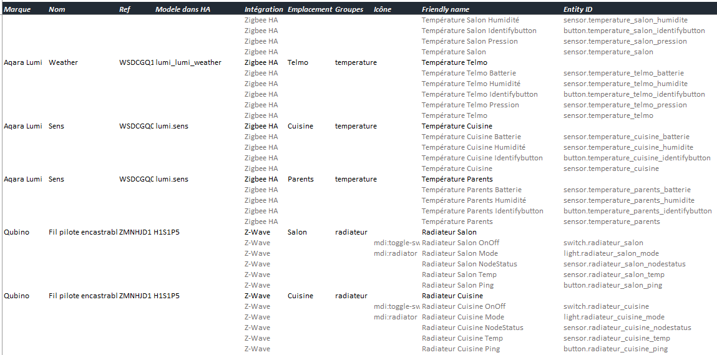
 | Etape 1 : Matériel à utiliser - Préparer les sondes et les switches pour piloter les radiateurs

 |  | Infos :
 |  | . pour chaque pièce, vous aurez besoin :
 |  | - de paramétrer le chauffage lui-même sur une consigne haute ex. 24°
 |  | - 1a : d'un switch on/off ou fil-pilote pour piloter le radiateur
 |  | - 1b : d'une sonde de température intérieure
 |  | - 1c : d'une sonde de température extérieure (sonde météo Internet possible mais attention en cas d'indispo)
 |  | - 1d : d'un capteur d'ouverture par fenêtre (peut être virtualisé si absent), à regrouper si multiples
 |  | . ces entités devront avoir été ajoutées à Home Assistant au préalable du déploiement du thermostat (via intégration Zigbee_HA, Zigbee2MQTT, Z-Wave, etc.)
 |  | . si vous aimez être organisé, vous pouvez les répertorier pour savoir où vous en êtes, par exemple en faisant du copier-coller pour éviter toute erreur de saisie. Extrait --------------------------------------->

 | 1a : d'un switch on/off ou fil-pilote pour piloter le radiateur
 |  | Argonaute :
 |  | La première chose est le pilotage/réglage du chauffage lui-même (typiquement les convecteurs). Le réglage sur le chauffage sera à mettre ("physiquement") à une consigne de température un peu haute (24°C par exemple), au-dessus en tout de la température max que nous utiliserons dans le thermostat, afin d'autoriser les ordres à recevoir (chauffer à 100% quand on lui demande, tout en aillant une sécurité/protection en cas de souci sur le thermostat HA, le convecteur s'arrêta de lui-même à la consigne indiquée). Le thermostat TPI va ensuite générer une succession de on-off (typiquement 1 toutes les 10 minutes), la période de chauffe étant proportionnelle au coefficient de puissance. Il est plus que déconseillé d’allumer-couper l’alimentation électrique du convecteur car cela endommagerait l’électronique du chauffage. Il est donc impératif d’utiliser le fil pilote des convecteurs, ou le système intégré d’arrêt-marche pour les autres type de chauffage.
 |  | J’utilise personnellement des Qubino Z-Wave ZMNHJD1 spécialement faits pour le fil pilote, qui sont très fiables, petits, ne chauffent pas. Et pour une chambre, il n’y a surtout pas ce « click » bruyant à chaque démarrage que l’on trouve dans les modules bon marché. Certes un peu cher, mais c’est quand même pour du chauffage… Il existe aussi une version à mettre dans le tableau électrique. Le module Fil Pilote Wifi - Heatzy est intéressant et peut se trouver dans des magasins de bricolage. @Kekehuaite déc. 2022 : |  |  | Argonaute : Les Qubino ZMNKID1 sont silencieux, de grande qualité mais Z-Wave et plutôt chers. Ce modèle fait du on-off (Puissance 10A = 2300W), fonctionne avec chauffe-eau, pompe à chaleur, radiateur, chauffage au sol, panneau rayonnant, et a un thermostat intégré permettant de mettre en place une sécurité en permettant de couper le convecteur si la température de la sonde est trop forte. Il remplacera le thermostat du convecteur du coup. https://www.espace-domotique.fr/fr/peripheriques/qubino-zmnkid1-module-thermostat-on-off-encastrable-z-wave-plus-qubino-zmnkid1-2925.html J’ignore quelle serait l’alternative de la même fiabilité en Zigbee. En tout cas, perso je ne prendrai pas le risque de n’avoir qu’une sécurité sur HA et pas sur le convecteur ou le micromodule qui le pilote. Et le micromodule doit être de qualité.
 |  | J’ai rencontré un problème avec les modules Heatzy qui ne prennent plus en charge la fonction switch dans l’intégration… J’ai donc effectuer une modification sur le blueprint « thermostat_TPI » pour qu’il effectue directement les changements sur le base du mode de chauffage directement. Basiquement, c’est un Off ou Heat. Il faut néanmoins penser à mettre initialement le mode de chauffage :
 |  | blueprint: name: Thermostat TPI Heatzy description: Thermostat TPI (Time Propertional & Integral) domain: automation input: coeff_c: name: Coefficient C description: coefficient multiplicateur de la différence entre la consigne et la température intérieure pour le calcul de la puissance (0.6 conseillé) selector: number: min: 0.0 max: 1.0 step: 0.01 coeff_t: name: Coefficient T description: coefficient multiplicateur de la différence entre la consigne et la température extérieure pour le calcul de la puissance (0.01 conseillé) selector: number: min: 0.0 max: 0.1 step: 0.001 entity_consigne: name: Consigne description: Champ d'entrée de la température de consigne (input number). selector: entity: domain: input_number entity_temp_ext: name: Température extérieure description: Sonde de mesure de la température extérieure (sensor) selector: entity: domain: sensor device_class: temperature entity_temp_int: name: Température intérieure description: Sonde de mesure de la température intérieure (sensor) selector: entity: domain: sensor device_class: temperature entity_fenetre: name: Fenêtre description: Capteur d'ouverture de fenêtre (sensor) selector: entity: domain: binary_sensor device_class: opening entity_puissance: name: Puissance description: Champ d'affichage de la puissance (input_number) selector: entity: domain: input_number entity_chauffage: name: Chauffage description: Définition du module heatzy en "climate" selector: entity: domain: climate # Récupération des paramètres variables: coeff_c: !input coeff_

 |  | Mais en fait tout module On-Off type SonOff ZBMini ou Xiaomi Aqara SSM-U02 en Zigbee pourra convenir pour gérer le fil pilote. Mais il faut mettre en série une diode 1N4007 :
 |  |  |  |  | En test à Melleray : des SonOff ZBMiniR2 (plus petits que ZBMini) à 11€ pièce + 0,30€ par diode -> chez Domadoo le 12/01/2025

 |  | La diode n’a pas à supporter une grand puissance, car l’intensité du fil pilote est faible.

 |  | Attention cependant, si vous utilisez un micro-module avec une diode, le fonctionnement du module sera inversé : le radiateur sera en confort quand le micro-module sera OFF, et arrêté quand le micro-module sera sur ON. Il faut alors modifier le code du blueprint thermostat (mettre switch_off à la place de switch_on). Ou à défaut créer un switch virtuel qui reprend l’état du micro-module et l’inverse : |  |  | En version pour fichier Switch.yaml séparé (code chatgpt) :
 |  | switch: - platform: template switches: convecteur: friendly_name: Convecteur value_template: "{{ is_state('switch.monconvecteur', 'off') }}" turn_on: service: switch.turn_off data: entity_id: switch.monconvecteur turn_off: service: switch.turn_on data: entity_id: switch.monconvecteur icon_template: "{% if is_state('switch.monconvecteur', 'on') %}mdi:radiator-disabled{% else %}mdi:radiator{% endif %}" |  |  | - platform: template switches: convecteur_inverse: friendly_name: "Convecteur (inversé)" value_template: "{{ is_state('switch.monconvecteur', 'off') }}" turn_on: service: switch.turn_off data: entity_id: switch.monconvecteur turn_off: service: switch.turn_on data: entity_id: switch.monconvecteur icon_template: > {% if is_state('switch.monconvecteur', 'on') %} mdi:radiator-disabled {% else %} mdi:radiator {% endif %}

 |  | Il est aussi possible de faire des on-off avec un thermostat physique (type heatit pilotant des cables chauffants électrique par exemple). Ci-dessous le template pour transformer le thermostat en switch :
 |  | switch: - platform: template switches: thermostat_bureau_onoff: value_template: "{{ is_state('climate.heatit_thermostat_bureau', 'heat') }}" turn_off: service: climate.turn_off target: entity_id: climate.heatit_thermostat_bureau turn_on: service: climate.turn_on target: entity_id: climate.heatit_thermostat_bureau

 |  | Le même principe de template peut être utilisé si un micromodule nécessite d’inverser la commande : « on » pour éteindre et « off » pour allumer.

 |  | @impuR_Shozz déc. 2022 :
 |  | Pour ceux qui veulent piloter leur radiateur via une une sortie de câble Legrand connectée Zigbee compatible fil-pilote 3000W ON-OFF et mesure conso. modèle 064879 :
 |  | il faut créer un switch qui permet de gérer le fil pilote selon le mode comfort et off --------------------->
 |  | switches: - platform: template switches: pilote_salon: friendly_name: "Pilote chauffage salon" value_template: "{{ is_state_attr('switch_sortie_chauffage_salon ', 'sensor_state', 'on') }}" turn_on: service: select.select_option entity_id: select.sortie_chauffage_salon_cable_outlet_mode data: option: comfort turn_off: service: select.select_option entity_id: select.sortie_chauffage_salon_cable_outlet_mode data: option: 'off' | 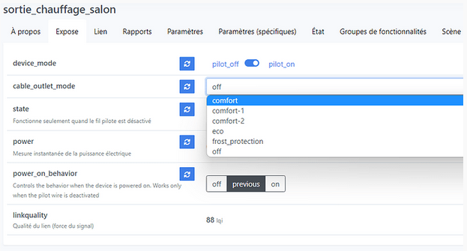

 |  | Pour 2 radiateurs dans la même pièce :
 |  | . effectivement, l’idéal est que les 2 soient reliés par un fil pilote et actionnés par un unique module de commande. C’est ce qu’évoque @Jujuka89 . si ce n’est pas le cas et tu dois piloter 2 modules dans la même pièce, il faut là encore créer un groupe pour n’avoir qu’un switch qui actionne les 2 switches des 2 convecteurs. Le switch qui regroupe les 2 sera mis dans le blueprint

 |  | note Ciscoo45 : même choix qu'Argonaute, j'utilise pour le moment des Qubino ZMNHJD1 fil pilote en Z-Wave

 | 1b : d'une sonde de température intérieure
 |  | Argonaute :
 |  | Pour les capteurs de température : . j’utilise et recommande des capteurs Zigbee Aqara (WSDCGQ11LM) : ils sont fiables, petits et peu chers . pour ceux qui veulent un afficheur, les capteurs Orvibo sont aussi très bien . modèle avec afficheur aussi : https://www.domotique-store.fr/domotique/usages/meteo-environnement/sondes-thermometres-pour-stations-meteo-connectees-domotiques/1344-thermometre-hygrometre-zigbee-compatible-tuya-homey-et-zigate.htmlhttps://www.domotique-store.fr/domotique/usages/meteo-environnement/sondes-thermometres-pour-stations-meteo-connectees-domotiques/1344-thermometre-hygrometre-zigbee-compatible-tuya-homey-et-zigate.html . j’ai aussi historiquement des capteurs avec afficheurs Oregon THGR228N en 433mhz, très précis et dont les piles AAA tiennent 4 ans. Mais ils sont maintenant difficilement trouvables, ce qui est dommage |  |  | @djal oct. 21 : moi aussi j’ai des capteurs Aqara, la remontée des données n’est effectivement pas réglable, mais par contre j’ai remarqué (confirmé par d’autres sur les forums anglo-saxons) que la fréquence d’update de l’état s’accélère quand la variation de température est supérieure à 0,5°C, donc a priori pour moi ça ne pose pas de pb dans le système d’@argonaute, en général chez moi la pièce prend + de 0,5°C en moins de 20min donc en fonction de la durée de tes plages horaires (et de la taille de ta pièce j’imagine), ça doit pouvoir le faire non ?

 |  | . sonde alimentée en filaire (secteur ou USB, et non pas sur pile) :
 |  | monter un avec ESPhome + un esp8266 + une sonde Dallas (sera en wifi) :
 |  | https://esphome.io/components/sensor/dallas.html

 |  | . sondes Zigbee Aqara : s'actualisent peu, mais accélèrent l'actualisation si la température se met à varier (seuil : 0,5°C ?)
 |  | . sondes plus rapides pour émettre les mesures de température : Switchbot Meter, ESP32
 |  | . en test à Melleray : les SonOff SNZB-02D avec écran

 | 1c : d'une sonde de température extérieure (sonde météo Internet possible mais attention en cas d'indispo)
 |  | voir 1b sonde de température intérieure, mais compatible usage extérieur ici |  |  | OpenWeatherMap v.3.0 :
 |  |  |  |  | https://openweathermap.org/appid
 |  | optionel, si besoin d'une sonde (sensor) virtuelle de température extérieure (si pas de sonde physique) |  |  | souscrire au paid plan payant, limiter à 999 cnx/jours, puis attendre jusqu'à 2h pour l'activation
 |  | . attention on dépendera du net et du service pour le chauffage !! Sinon voir plus bas : utiliser une sonde virtuelle avec bascule auto en cas d'indispo (ex. si indispo : OWM ressenti > Sonde physique ext > valeur fixe) . infos : https://www.home-assistant.io/integrations/openweathermap . créer un compte via https://home.openweathermap.org/users/sign_up et copier l'API key . Paramètres > Appareils et services > Ajouter > OpenWeatherMap > Ajouter > Coller l'API Key > Valider . utiliser la sonde suivante par ex. : sensor.openweathermap_feels_like_temperature |  |  | API key payante obtenue : xxxxxxxxxxxxxxxxxxxxxxxxxxxxxxxxxxxxxxxxx tester alors avec : https://api.openweathermap.org/data/3.0/onecall?lat=47.xxxxxxxx&lon=-1.xxxxxx&appid=xxxxxxxxxxxxxxxxxxxxxxxxxxxxxxxxxxxxxxxxx

 | 1d : d'un capteur d'ouverture par fenêtre (peut être virtualisé si absent), à regrouper si multiples
 |  | Argonaute :
 |  | . pour les capteurs de fenêtre, la aussi je recommande les Xiaomi Aqara (MCCGQ11LM)

 |  | . regroupement nécessaire si plusieurs sondes dans une seule pièce : on utlisera alors le groupe dans le Blueprint Thermostat TPI (voir 3b) et dans la carte Lovelace de Choix du mode de chauffage (voir 2c2)
 |  | . pour créer un Groupe :
 |  | - intégration Groupe : infos https://www.home-assistant.io/integrations/group/
 |  | - méthode via le GUI : Paramètres > Appareils et services > Entrées > + Créer une entrée > Groupe > Groupe de capteurs binaires > nom du groupe : ex. Ouvertures Parents Groupe, à répertorier dans tableau AffectationsVirtuels > entités : ajouter les capteurs d'ouverture de la pièce, ex. Ouverture Parents Nord & Ouverture Parents Sud > Valider > trouver la nouvelle entité dans la liste : l'éditer > y attribuer la pièce > y attribuer l'icône mdi:curtains > (pour ne pas voir le statut Désactivé mais Fermé comme les fenêtres uniques) Afficher en tant que : choisir Fenêtres > copier le nom de l'entité dans AffectationsVirtuels
 |  | - ou créer directement le groupe en configuration Yaml (voir exemple sur lien ci-dessus). Ici pour le fichier binary_sensor.yaml (pas de souci via cette méthode, l'entité est bien visible dans la recherche du Blueprint - sinon Astuce : chercher avec l'ID directement et on trouve) :
 |  | ### Groupes de capteurs d'ouvertures (fenêtres...) # pour Parents - platform: group unique_id: binary_sensor.ouvertures_parents_groupe name: "Ouvertures Parents Groupe" device_class: opening entities: - binary_sensor.ouverture_parents_sud - binary_sensor.ouverture_parents_nord
 |  | Ensuite, via Outils de développement > vérifier la config > Redémarrer > Rechargement rapide
 |  | Puis via Paramètres > Appareils et services > Entités > rechercher Ouvertures > éditer le binary_sensor créé > icône Rouage en haut à droite > choisir l'icône mdi:curtains > tagguer la pièce > Mise à jour
 |  | . bien utiliser désormais le groupe créé pour cette pièce dans le Thermostat TPI (voir 3b) et aussi dans la carte Lovelace Choix du mode chauffage (voir 2c2)

 |  | . peut être virtualisé si on ne désire pas utiliser la fonction de détection d'ouverture (ou qu'un capteur est en panne) : # Fenêtre virtuelle toujours fermée, pour chauffage binary_sensor: - platform: template sensors: fenetre_virtuelle_onoff: friendly_name: Fenetre virtuelle value_template: off device_class: opening

 | Etape 2 : la carte Lovelace Choix du mode de chauffage et état

 |  | note : l'étape 2 est un pré-requis avant d'ajouter le blueprint Pilotage Chauffage à l'étape 3, notamment pour la création de l'helper input_number de la consigne)

 |  | Infos :
 |  |  |  |  | carte Lovelace Argonaute : carte Lovelace Ciscoo45 :
 |  | Une carte assez basique permet de visualiser pour chaque radiateur le mode de chauffage, la température de consigne, de la pièce, la puissance et l’état de la fenêtre.
 |  | Elle remplace la carte thermostat de HA.
 |  | Les différents modes : . mode « auto-confort » (Argonaute) / « Presence » (Ciscoo45) : quand la pièce est occupée. Ajuste automatiquement la température suivant des plages horaires définies dans le scheduler (planification « auto-confort » pour Argonaute, Presence SEM ou Presence WE chez Ciscoo45) . mode « auto-eco » (Argonaute) / « Absence » (Ciscoo45) : quand la pièce est inoccupée (par exemple la semaine ou quand l’alarme est mise). Ajuste automatiquement la température suivant des plages horaires défini dans le scheduler (planification « auto-eco » pour Argonaute, ou ). Une solution simple pour définir les températures du mode ECO sera de prendre les heures et les températures de CONFORT en les abaissants de 2 degrés. . mode « manuel » : la consigne est gérée manuellement et non par une planification du scheduler. Dans ce mode, la carte affiche une ligne supplémentaire permettant d’ajuster la consigne. . mode « hors gel » : règle la consigne sur une température donnée (en fait 10°C pour moi) . mode « stop » (Argonaute) / « Arret » (Ciscoo45) : tout est arrêté, y compris le thermostat. C’est le mode été. . mode « absent » (Argonaute seulement) : n’est pas censé être sélectionné manuellement, mais automatiquement mis quand une personne est absente et que le chauffage était en CONFORT. Met alors le chauffage en mode ECO. Le fait d’avoir un état dédié permet de remettre en CONFORT quand la pièce est de nouveau occupée. |  | 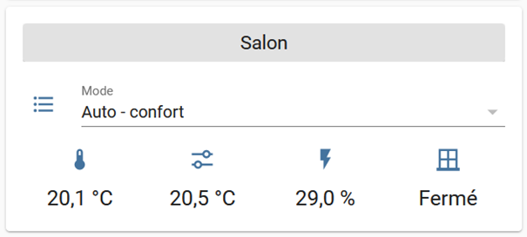 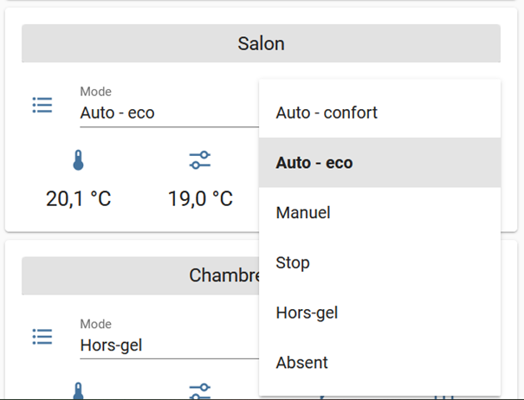 | 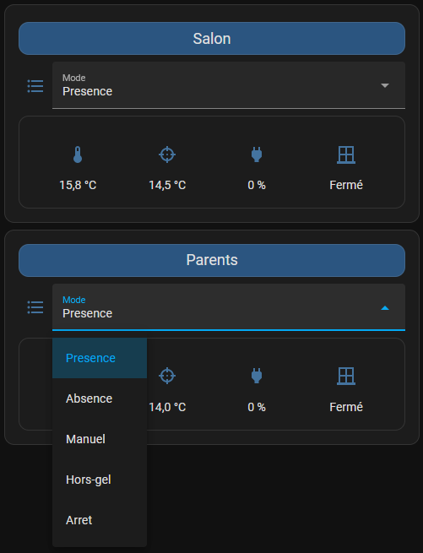

 | 2a : ajouter ces 3 custom cards afin de pouvoir ajouter la carte Lovelace Choix du mode de chauffage

 |  | 2a1 : pré-requis : Button-card
 |  | . infos : https://github.com/custom-cards/button-card
 |  | . installation : méthode via HACS - ouvrir HACS > Interface > + Explorer et télécharger des dépôts - rechercher button-card > sélectionner > vérifier que c'est la version @RomRider > Télécharger - accepter de rafraichir le navigateur - Paramètres > Tableau de bord > menu burger > Ressources > vérifier la présence de la ressource avec l'URL commençant hacsfiles et finissant par le hacstag à la fin

 |  | 2a2 : pré-requis : Hui-element
 |  | . infos : https://github.com/thomasloven/lovelace-hui-element
 |  | . installation : méthode via HACS
 |  | - HACS > Interface > Explorer et télécharger des dépôts > rechercher hui > sélectionner le résultat hui-element (tête de chat) > Télécharger > "Ce dépôt sera téléchargé dans '/config/www/community/lovelace-hui-element' : Télécharger > Recharger : Recharger
 |  | - Paramètres > Tableau de bord > menu burger Ressources > vérifier la présence de la ressource avec l'URL commençant hacsfiles et finissant par le hacstag à la fin

 |  | 2a3 : pré-requis : Numberbox-card
 |  | . infos : https://github.com/htmltiger/numberbox-card
 |  | . installation : méthode via HACS - HACS > Interface > Explorer et télécharger des dépôts > rechercher numberbox > sélectionner le résultat Numberbox-card > Infos sur Number box > Télécharger > garder la dernière version > Télécharger > Recharger - Paramètres > Tableau de bord > menu burger Ressources > vérifier la présence de la ressource avec l'URL commençant hacsfiles et finissant par le hacstag à la fin

 | 2b : créer les input_select et les input_number pour la pièce

 |  | Méthode A : via les assistants de l'interface d'HA |  |  | ou Méthode B : via l'ajout directement de ces lignes de code YAML dans configuration.yaml |  | ou Méthode C : séparer le code dans des fichiers de config .yaml |  |  | ou Méthode D (retenue) : séparer les configs dans des sous-dossiers de Config
 |  |  |  |  | pratique car sans erreur : rechercher l'ancien nom de pièce dans ces lignes remplacer partout avec le nom de la nouvelle en cours de déploiement, en 2 fois (avec puis sans la casse) |  | C1 : préparer la séparation de la configuration : créer des fichiers dédiés à la configuration des input_select, input_number, etc. et mettre un renvoi vers ces fichiers input_select.yaml, input_number.yaml dans configuration.yaml via !include : infos : https://www.home-assistant.io/docs/configuration/splitting_configuration C2 : préparer le template de code pour la nouvelle pièce : remplacer dans le template actuel le nom de l'ancienne pièce avec le nom de la nouvelle pièce EN RESPECTANT LA CASSE et en deux temps : ex. avec "Cuisine" à la place de "Salon", PUIS avec "cuisine" à la place de "salon" C3 : aller coller le code dans les fichiers respectivement input_select.yaml et input_number.yaml, bout à bout comme cela pour chaque nouvelle pièce |  |  | D1 : préparer le renvoi dans configuration.yaml : attention ce sont des dictionnaires et non pas des listes !! input_select: !include_dir_merge_named input_select/ input_number: !include_dir_merge_named input_number/ D2 : préparer le template de code pour la nouvelle pièce : remplacer dans le template actuel le nom de l'ancienne pièce avec le nom de la nouvelle pièce EN RESPECTANT LA CASSE et en deux temps : ex. avec "Cuisine" à la place de "Salon", PUIS avec "cuisine" à la place de "salon" D3 : aller coller le code dans les fichiers respectivement chauffage_input_select.yaml et chauffage_input_number.yaml dans les dossiers idoines, bout à bout comme cela pour chaque nouvelle pièce

 |  | pour Salon : |  |  | pour Salon : |  | pour Cuisine puis autres pièces : (copier existant dans Bloc-note ou autre feuille, puis remplacer Cuisine puis cuisine par le nom de la nouvelle pièce, revenir coller) |  | pour Telmo : | pour Atelier :

 |  | 2b1 : input_select.radiateur_salon_mode |  |  | code à ajouter à configuration.yaml : # input_select pour le module Chauffage input_select: # pour Salon radiateur_salon_mode: name: Radiateur Salon Mode options: - Presence - Absence - Manuel - Hors-gel - Arret icon: mdi:format-list-bulleted # input_number pour le module Chauffage input_number: # pour Salon radiateur_salon_consigne: name: Radiateur Salon Consigne min: 0 max: 22 step: 0.5 unit_of_measurement: °C icon: mdi:target radiateur_salon_puissance: name: Radiateur Salon Puissance min: 0 max: 100 step: 1 mode: box unit_of_measurement: '%' icon: mdi:power-plug PUIS TAGUER CHACUNE DE CES ENTREES DANS LA PIECE LIEE : Paramètres > Appareils et services > Entrées |  | code à ajouter au fichier de config input_select.yaml : # pour Cuisine radiateur_cuisine_mode: name: Radiateur Cuisine Mode options: - Presence - Absence - Manuel - Hors-gel - Arret icon: mdi:format-list-bulleted code à ajouter au fichier de config input_number.yaml : # pour Cuisine radiateur_cuisine_consigne: name: Radiateur Cuisine Consigne min: 0 max: 22 step: 0.5 unit_of_measurement: °C icon: mdi:target radiateur_cuisine_puissance: name: Radiateur Cuisine Puissance min: 0 max: 100 step: 1 mode: box unit_of_measurement: '%' icon: mdi:power-plug PUIS TAGUER CHACUNE DE CES ENTREES DANS LA PIECE LIEE : Paramètres > Appareils et services > Entrées |  | code à ajouter au fichier de config input_select.yaml : # pour Telmo radiateur_telmo_mode: name: Radiateur Telmo Mode options: - Presence - Absence - Manuel - Hors-gel - Arret icon: mdi:format-list-bulleted code à ajouter au fichier de config input_number.yaml : # pour Telmo radiateur_telmo_consigne: name: Radiateur Telmo Consigne min: 0 max: 22 step: 0.5 unit_of_measurement: °C icon: mdi:target radiateur_telmo_puissance: name: Radiateur Telmo Puissance min: 0 max: 100 step: 1 mode: box unit_of_measurement: '%' icon: mdi:power-plug PUIS TAGUER CHACUNE DE CES ENTREES DANS LA PIECE LIEE : Paramètres > Appareils et services > Entrées | code à ajouter au fichier de config chauffage_input_select.yaml dans le dossier input_select : # pour Atelier radiateur_atelier_mode: name: Radiateur Atelier Mode options: - Presence - Absence - Manuel - Hors-gel - Arret icon: mdi:format-list-bulleted code à ajouter au fichier de config chauffage_input_numbers.yaml dans le dossier input_number : # pour Parents radiateur_parents_consigne: name: Radiateur Parents Consigne min: 0 max: 22 step: 0.5 unit_of_measurement: °C icon: mdi:target radiateur_parents_puissance: name: Radiateur Parents Puissance min: 0 max: 100 step: 1 mode: box unit_of_measurement: '%' icon: mdi:power-plug PUIS TAGUER CHACUNE DE CES ENTREES DANS LA PIECE LIEE : Paramètres > Appareils et services > Entrées
 |  | Paramètres > Intégrations/devices > onglet Entrées > Ajouter Liste déroulante > nom Radiateur Salon Mode > icone mdi:list > options : auto-confort, auto-eco, manuel, hors gel, stop, absent > créer > atrribuer la liste créée à la pièce liée

 |  | 2b2 : input_number.radiateur_salon_consigne
 |  | Paramètres > Intégrations/devices > onglet Entrées > Ajouter Nombre > Nom : Radiateur Salon Consigne > icône mdi:gesture-tap-hold > ID input_number.radiateur_salon_consigne > Rattacher à la pièce Salon > mettre unité °C > pas de 0,5 PAS REUSSI SUR LE COUP LE PAS DE 0,5, MAIS PRIS EN COMPTE APRES A PRIORI (revenir dessus depuis la carte lovelace créée pour vérifier

 |  | 2b3 : input_number.radiateur_salon_puissance
 |  | Paramètres > Intégrations/devices > onglet Entrées > Ajouter Nombre > Nom : Radiateur Salon Puissance > icône mdi:power-plug > ID input_number.radiateur_salon_puissance > Rattacher à la pièce Salon

 | 2c : code de la carte Lovelace Choix du mode pour la pièce

 |  | 2c1 : comment ajoute-t-on une carte sur un tableau de bord
 |  | via le frontend : . sélectionner un tableau de bord existant non piloté par HA, comme Melleray . cliquer sur le crayon en haut à droite pour Modifier le tableau de bord . en-dessous, sous Nouvelle section, cliquer sur + . dans la liste des modèles de carte proposés, descendre tout en bas de la liste et choisir Manuel . sélectionner et copier le code ci-dessous de la carte Lovelace que vous aurez personnalisé au préalable, notamment avec le nom des entités que vous utilisez dans chaque pièce . sur la première ligne de code, à la place de "type: ' '", coller le code copié . vérifier à droite du code que le code collé donne bien la carte Lovelace désirée ---------------------------------------> et non pas des messages d'erreur, des valeurs qui ne remontent pas, ou des couleurs inutilisables (voir suggestions de débogage proposées au 3c3. ci-dessous) . une fois la carte fonctionnelle et à votre goût, cliquer sur Enregistrer, puis en haut à droite sur le bouton Terminé |  |  | 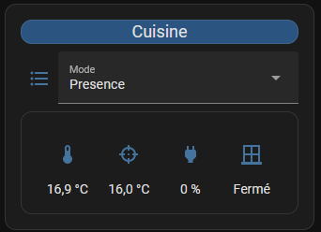

 |  | 2c2 : le code de la carte Lovelace, à personnaliser

 |  | Version Argonaute par défaut : |  |  | Version adaptée par Ciscoo45 pour Salon (première pièce) : |  | Modifié pour Cuisine (ajout d'une nouvelle pièce) : |  | Version pour Mell | Mell :
 |  |  |  |  | . chauffage remplacé par radiateur, couleur visible sur thème noir, nom des entités locales . Attention à bien déclarer ici le groupe de capteurs d'ouvertures si vous avez plusieurs capteurs, voir 1d |  | depuis la version modifiée et ajoutée pour la première pièce : en respectant la casse, remplacer Salon par Cuisine, puis salon par cuisine |  | Avec capteur ouverture virtuel + capteur temp Aqara
 |  |  |  |  |  |  |  |  | Pour Atelier : | Modifié pour Radiateur Chambre Ss-sol :
 |  | type: entities entities: - type: 'custom:button-card' color: '#D1DBAE' name: Salon styles: card: - background-color: '#E2E2E2' - height: 25px name: - font-size: 18px - entity: input_select.chauffage_salon_mode name: Mode - type: conditional conditions: - entity: input_select.chauffage_salon_mode state: Manuel row: entity: input_number.chauffage_salon_consigne type: 'custom:numberbox-card' name: Réglage consigne - type: 'custom:hui-element' card_type: glance show_name: false style: | ha-card { background: var(--background-card-color); box-shadow: none; font-size: 20px; top: -10px; margin: -20px } entities: - entity: sensor.oregon_thermometre_salon_temperature - entity: input_number.chauffage_salon_consigne - entity: input_number.chauffage_salon_puissance - entity: binary_sensor.aqara_fenetre_salon_onoff icon: 'mdi:window-closed-variant' |  |  | type: entities entities: - type: 'custom:button-card' color: '#2b5580' name: Salon styles: card: - background-color: '#2b5580' - height: 25px name: - font-size: 18px - entity: input_select.radiateur_salon_mode name: Mode - type: conditional conditions: - entity: input_select.radiateur_salon_mode state: Manuel row: entity: input_number.radiateur_salon_consigne type: 'custom:numberbox-card' name: Réglage consigne - type: 'custom:hui-element' card_type: glance show_name: false style: | ha-card { background: var(--background-card-color); box-shadow: none; font-size: 20px; top: -10px; margin: -20px } entities: - entity: sensor.temperature_salon - entity: input_number.radiateur_salon_consigne - entity: input_number.radiateur_salon_puissance - entity: binary_sensor.ouverture_salon icon: 'mdi:window-closed-variant' |  | type: entities entities: - type: 'custom:button-card' color: '#2b5580' name: Cuisine styles: card: - background-color: '#2b5580' - height: 25px name: - font-size: 18px - entity: input_select.radiateur_cuisine_mode name: Mode - type: conditional conditions: - entity: input_select.radiateur_cuisine_mode state: Manuel row: entity: input_number.radiateur_cuisine_consigne type: 'custom:numberbox-card' name: Réglage consigne - type: 'custom:hui-element' card_type: glance show_name: false style: | ha-card { background: var(--background-card-color); box-shadow: none; font-size: 20px; top: -10px; margin: -20px } entities: - entity: sensor.temperature_cuisine - entity: input_number.radiateur_cuisine_consigne - entity: input_number.radiateur_cuisine_puissance - entity: binary_sensor.ouverture_cuisine icon: 'mdi:window-closed-variant' |  | type: entities entities: - type: 'custom:button-card' color: '#2b5580' name: Atelier styles: card: - background-color: '#2b5580' - height: 25px name: - font-size: 18px - entity: input_select.radiateur_atelier_mode name: Mode - type: conditional conditions: - entity: input_select.radiateur_atelier_mode state: Manuel row: entity: input_number.radiateur_atelier_consigne type: 'custom:numberbox-card' name: Réglage consigne - type: 'custom:hui-element' card_type: glance show_name: false style: | ha-card { background: var(--background-card-color); box-shadow: none; font-size: 20px; top: -10px; margin: -20px } entities: - entity: sensor.temperature_aqara_atelier - entity: input_number.radiateur_atelier_consigne - entity: input_number.radiateur_atelier_puissance - entity: binary_sensor.fenetre_virtuelle_onoff icon: 'mdi:window-closed-variant' | type: entities entities: - type: 'custom:button-card' color: '#2b5580' name: Chambre Sous-sol styles: card: - background-color: '#2b5580' - height: 25px name: - font-size: 18px - entity: input_select.radiateur_chambre_sssol_mode name: Mode - type: conditional conditions: - entity: input_select.radiateur_chambre_sssol_mode state: Manuel row: entity: input_number.radiateur_chambre_sssol_consigne type: 'custom:numberbox-card' name: Réglage consigne - type: 'custom:hui-element' card_type: glance show_name: false style: | ha-card { background: var(--background-card-color); box-shadow: none; font-size: 20px; top: -10px; margin: -20px } entities: - entity: sensor.temperature_sonoff_chambre_sssol - entity: input_number.radiateur_chambre_sssol_consigne - entity: input_number.radiateur_chambre_sssol_puissance - entity: binary_sensor.fenetre_virtuelle_onoff icon: 'mdi:window-closed-variant'

 |  | 2c3 : pistes de débogage des erreurs possibles d'importation du code
 |  | . si erreur Custom element doesn't exist: button-card -> raffraichir la page/le cache, vérifier qu'on a bien mis hacsfiles et non local dans l'URL aussi) . si erreur Entité non disponible : adapter le code avec les noms corrects d'entités utilisées chez vous . si erreur Custom element doesn't exist: hui-element -> vérifier si hui-element est bien installé de HACS, cache raffraichi, et Ressource visible dans les Tableaux de bord, avec hacstag à la fin de l'URL

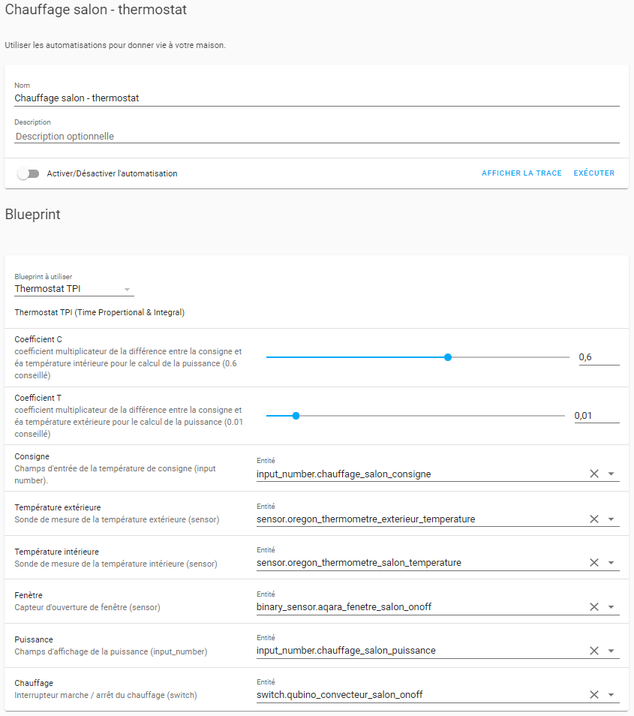
 | Etape 3 : le Blueprint Thermostat TPI |  |  |  |  |  | code du Blueprint Thermostat TPI d'Argonaute : |  | code du Blueprint Thermostat TPI de Ciscoo45 : | code du Blueprint Thermostat TPI de Ciscoo45 :
 |  |  |  |  |  |  |  |  | v24 : dernier chez Marlith (multi-chauffages, multi-ouvertures…) | v25 : Vs v24 inversion On/Off pour compatibilité avec switch light inv SonOff
 |  | Infos fonctionnement : |  |  |  |  | blueprint: name: Thermostat TPI description: Thermostat TPI (Time Propertional & Integral) domain: automation input: coeff_c: name: Coefficient C description: coefficient multiplicateur de la différence entre la consigne et la température intérieure pour le calcul de la puissance (0.6 conseillé) selector: number: min: 0.0 max: 1.0 step: 0.01 coeff_t: name: Coefficient T description: coefficient multiplicateur de la différence entre la consigne et la température extérieure pour le calcul de la puissance (0.01 conseillé) selector: number: min: 0.0 max: 0.1 step: 0.001 entity_consigne: name: Consigne description: Champ d'entrée de la température de consigne (input number). selector: entity: domain: input_number entity_temp_ext: name: Température extérieure description: Sonde de mesure de la température extérieure (sensor) selector: entity: domain: sensor device_class: temperature entity_temp_int: name: Température intérieure description: Sonde de mesure de la température intérieure (sensor) selector: entity: domain: sensor device_class: temperature entity_fenetre: name: Fenêtre description: Capteur d'ouverture de fenêtre (sensor) selector: entity: domain: binary_sensor device_class: opening entity_puissance: name: Puissance description: Champ d'affichage de la puissance (input_number) selector: entity: domain: input_number entity_chauffage: name: Chauffage description: Interrupteur marche / arrêt du chauffage (switch) selector: entity: domain: switch # Récupération des paramètres variables: coeff_c: !input coeff |  | blueprint: name: Thermostat TPI by C. - beta 24 description: " ___ ## Fork de : **Thermostat TPI (Time Propertional & Integral)** (12/2021) par **Argonaute** original et infos ici : [Gestion de bout-en-bout du chauffage sur HACF.fr](https://forum.hacf.fr/t/gestion-de-bout-en-bout-du-chauffage/4897) ___ ## Description Argonaute L’objectif du thermostat est de calculer un coefficient de puissance de chauffe valant de 0 à 100 en fonction d’une consigne donnée, de la température intérieure et de la température extérieure. Nous l’appellerons juste « puissance » pour simplifier. - Puissance = 100% : le convecteur chauffe en permanence - Puissance = 50% : le convecteur chauffe la moitié du temps - Puissance = 0% : le convecteur ne chauffe plus La puissance doit être de 100% quand la température de la pièce est loin de la consigne, puis baisser doucement jusqu’à atteindre la consigne. Ensuite le radiateur doit rester légèrement tiède pour compenser les pertes thermiques, ce en fonction de la température extérieure. Le calcul de la puissance est assuré par la formule : `Puissance = coeff_c * (T consigne - T intérieure) + coeff_t * (T consigne - T extérieure)` avec un min à 0% et un max à 100% - coeff_c dépend de la puissance du chauffage et de la surface - coeff_t dépend de l’isolation de la pièce et des pertes thermiques Pour une installation standard aux normes on a coeff_c = 0,6 et coeff_t = 0,01 Exemple : Tint = 19°C Text = 10°C et consigne à 20°C alors puissance = 70% Le fait de considérer la température extérieure est donc indispensable pour compenser les pertes de chaleur et garder une température très constante, ce qui n’est pas assuré par le thermostat standard de HA. | blueprint: name: Thermostat TPI by C. description: " version 0.25 ___ ## Fork de : **Thermostat TPI (Time Propertional & Integral)** (12/2021) par **Argonaute** original et infos ici : [Gestion de bout-en-bout du chauffage sur HACF.fr](https://forum.hacf.fr/t/gestion-de-bout-en-bout-du-chauffage/4897) ___ ## Description Argonaute L’objectif du thermostat est de calculer un coefficient de puissance de chauffe valant de 0 à 100 en fonction d’une consigne donnée, de la température intérieure et de la température extérieure. Nous l’appellerons juste « puissance » pour simplifier. - Puissance = 100% : le convecteur chauffe en permanence - Puissance = 50% : le convecteur chauffe la moitié du temps - Puissance = 0% : le convecteur ne chauffe plus La puissance doit être de 100% quand la température de la pièce est loin de la consigne, puis baisser doucement jusqu’à atteindre la consigne. Ensuite le radiateur doit rester légèrement tiède pour compenser les pertes thermiques, ce en fonction de la température extérieure. Le calcul de la puissance est assuré par la formule : `Puissance = coeff_c * (T consigne - T intérieure) + coeff_t * (T consigne - T extérieure)` avec un min à 0% et un max à 100% - coeff_c dépend de la puissance du chauffage et de la surface - coeff_t dépend de l’isolation de la pièce et des pertes thermiques Pour une installation standard aux normes on a coeff_c = 0,6 et coeff_t = 0,01 Exemple : Tint = 19°C Text = 10°C et consigne à 20°C alors puissance = 70% Le fait de considérer la température extérieure est donc indispensable pour compenser les pertes de chaleur et garder une température très constante, ce qui n’est pas assuré par le thermostat standard de
 |  | . la puissance et la consigne sont dans des input_number définis spécifiquement et utilisés dans la carte lovelace ; les 2 températures sont dans des sensors, et la fenêtre un binary_sensor ; enfin le radiateur est piloté par un switch --------------------> voir screen ci-à droite :
 |  | . si on a des radiateurs avec vanne thermo (pas en mode ON OFF mais injection de la puissance), il faudrait reprendre le calcul de puissance et le blueprint devrait être adapté.
 |  | . attention : si le format des nombres sur votre système est avec des virgules et non des points, il faut changer dans le blueprint les valeurs min - max - step de coeff_c et coeff_t, et remplacer les points en virgules.

 | 3a : ajouter le Blueprint Thermostat TPI sur HA
 |  | . copier l'URL du Blueprint désiré :
 |  | - version Argonaute (original) :
 |  | https://github.com/argonaute199/chauffage-home-assistant/blob/main/blueprint/thermostat_tpi.yaml
 |  | - ou version Ciscoo45 (planification semaine et WE/fériés) :
 |  | https://github.com/Ciscoo45/chauffage-home-assistant/blob/Week-Vs-WE/blueprint/Chauffage_by_C._-_Thermostat_TPI.yaml

 |  | . ajouter le Blueprint à HA : Paramètres > Automatisations et scènes > onglet Blueprints > Importer un blueprint > coller l’url copiée > Aperçu > ajouter

 | 3b : créer une automatisation basée sur Thermostat TPI pour chaque radiateur
 |  | Pour chacun des radiateurs : . créer une automatisation : Paramètres > Automatisations et scènes > bouton en-bas à droite + Créer une automatisation > sélectionner dans la liste Thermostat TPI . note : si vous utilisez un groupe de capteurs d'ouverture de fenêtre, saisir dans le champ Fenêtre le nom de l'entité du groupe directement si HA ne le propose pas (point à vérifier) . Enregistrer . donner un nom, comme Thermostat TPI Salon, à cette nouvelle automatisation . exécuter les automatisations créées

 | Etape 4 - La planification, via Scheduler

 |  | Infos : La planification est basée sur le scheduler proposé dans HACS, composé d’un moteur et d'une carte Lovelace

 | 4a : pré-requis - intégration Scheduler Component, via HACS
 |  | . infos : https://community.home-assistant.io/t/scheduler-card-custom-component/217458
 |  | . installation : - HACS > Intégrations > Ajouter un dépôt > rechercher Scheduler > sélectionner le résultat Scheduler component > Télécharger > Outils de déveleoppement > vérifier la config > Redémarrer > HACS > vérifier si Scheduler est en place

 | 4b : pré-requis - intégration Scheduler, à intégrer via Paramètres > Intégrations
 |  | Infos : https://community.home-assistant.io/t/scheduler-card-custom-component/217458
 |  | NE PAS OUBLIER CETTE ETAPE
 |  | Paramètres > Intégrations > + > Scheduler > Ajouter

 | 4c : pré-requis - ajouter la carte scheduler-card
 |  | . infos : https://github.com/nielsfaber/scheduler-card#installation
 |  | . HACS > Interface > + Ajouter un dépôt > rechercher scheduler-card et cliquer sur le résultat > page d'infos > Télécharger > Ce dépôt sera téléchargé dans '/config/www/community/scheduler-card > Télécharger > actualiser nav : Recharger >

 | 4d : pré-requis - intégration Workday, un binary_sensor pour distinguer les jours de semaine ou de WE/férié
 |  | . infos : https://www.home-assistant.io/integrations/workday
 |  | . Note : depuis 05/2023, intégrable depuis UI : si une config yaml pour Workday existe, elle est importée automatiquement dans l'UI, et il faut supprimer la config yaml existante. Sinon il faut paramétrer l'intégration Workday depuis l'UI (notes à faire).
 |  | . possibilité d'ajouter des plages de vacances personnelles via add_holidays, voir doc
 |  | . note : l'utilisation de Workday est un pré-requis optionnel, non nécessaire si on désire utiliser des planifications identiques pour toute la semaine, sans distinguer la semaine des WE et jours fériés
 |  | . installation : ajouter simplement ces lignes dans configuration.yaml : |  |  | Version de code pour intégration dans fichier de config binary_sensor.yaml :
 |  | binary_sensor: - platform: workday country: FR |  |  | ### Workday binary_sensor : ### infos : https://www.home-assistant.io/integrations/workday/ - platform: workday country: FR # des exemples pour savoir ajouter des périodes de vacances où la famille est la maison : add_holidays: - "2023-01-01" - "2023-12-25"

 | 4e : ajouter la carte Lovelace de Planifications des radiateurs
 |  | . code de l’implémentation de la scheduler card pour le pilotage du chauffage
 |  | . à implémenter via le frontend : Aperçu > menu burger > Modifier le TdB > + Ajouter une carte > descendre et choisir Manuel > coller le code ci-dessous

 |  | Code Argonaute par défaut - à adapter selon le nom des entités : |  |  | Version pour Ciscoo45 (radiateur_*_consigne) : |  | Ex. de Carte de planification générique multi-entités : |  | Version épurée (retenue pour sous la carte lovelace du choix de mode) : | Version avec détails (retenue pour la page Paramètres complète) :
 |  | 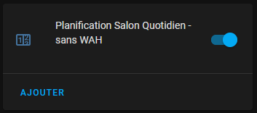 type: 'custom:scheduler-card' include: - input_number.chauffage_*_consigne time_step: 15 title: '' show: labels: true labels_secondary: false display_options: primary_info: name secondary_info: ' ' style: | .card-header { font-size: 18px; } discover_existing: false |  |  | type: 'custom:scheduler-card' include: - input_number.radiateur_*_consigne time_step: 15 title: '' show: labels: true labels_secondary: false display_options: primary_info: name secondary_info: ' ' style: | .card-header { font-size: 18px; } discover_existing: false |  | type: custom:scheduler-card include: - automation - input_number - input_select - person - switch exclude: [] title: Planificateur global time_step: 5 sort_by: - relative-time display_options: primary_info: default secondary_info: - relative-time - additional-tasks icon: action show_header_toggle: true tags: - Global |  | 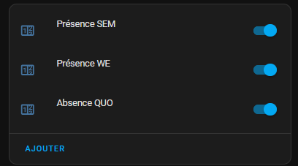 type: custom:scheduler-card include: - input_number.radiateur_atelier_consigne time_step: 15 title: "" show: labels: true labels_secondary: false display_options: primary_info: name secondary_info: " " style: | .card-header { font-size: 18px; } discover_existing: false | 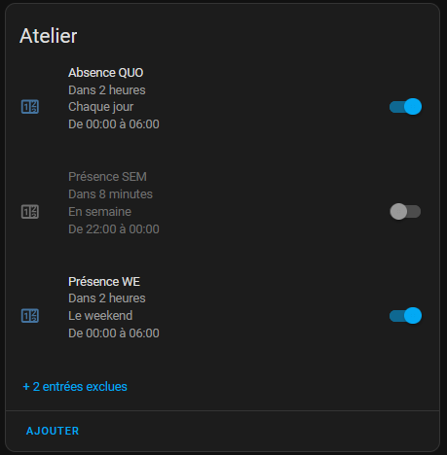 type: custom:scheduler-card include: - input_number.radiateur_atelier_consigne time_step: 5 title: Atelier show: labels: true labels_secondary: false display_options: primary_info: default secondary_info: - relative-time - days - time - " " style: | .card-header { font-size: 18px; } sort_by: - title show_header_toggle: false tags: - Chauffage - Atelier

 | 4f : créer les Planifications via la nouvelle carte ajoutée |  |  |  | Schéma type de programmations lors de l'utilisation du Blueprint de Ciscoo45 :
 |  | Une fois la carte Scheduler pour les Planifications créée, elle est vide.
 |  | Il faut utiliser l’interface pour créer les différentes planifications. |  |  | . pour chaque radiateur, faire 3 planifications : REALISATION : Ajouter > Groupe : Entrée numérique > Entité : Radiateur XXXX Consigne > Action : Créer un schéma > Créer les plages et ajuster la valeur > Options > Donner le nom (voir ci-dessous) > Vérifier le tag Cauffage à minima - une planif "Présence SEM" : -> planification en cas de présence dans la maison en semaine le matin et soir -> ex. pour famille au bureau/à l'école : 17°C -> 6h > 19°C -> 9h -> 17°C -> 17h > 19°C -> 23h > 17°C -> note : si télétravail, chauffer en mode Présence toute la journée les pièces nécessaires, et en parallèle géolocaliser (ou détection alarme, etc.) pour passer automatiquement en mode Absence si travaille dehors/au bureau - une planif "Présence WE" : -> planfication en cas de présence de la famille le WE à la maison -> note : sert également aux jours fériés (via intégration Workday) ou aussi aux vacances (on peut ajouter des jours de vacances, voir la doc de Workday, lien en 4d) -> ex. 17°C -> 7h -> 19°C -> 00h -> 17°C - une planif "Absence QUO" : -> planif dès qu'on passe une pièce manuellement en mode Absence, ou automatiquement (alarme, géolocalisation, détecteur de mouvement dans la pièce...) -> ex. 17°C toute la journée, tous les jours de la semaine (lun-dim) -> Absence QUO -> note : possibilité d'avoir 2 planif Absence, pour suivre exactement les planif Présence SEM et Présence WE à 1,5°C de moins par ex. : Absence SEM et Absence WE Débuggage : . si une programmation ne s'affiche pas sur la liste des schedule d'un chauffage, vérifier le filtrage actif (Chauffage par défaut) et les tags qui ont été mis. Si besoin ajouter le filtrage sur le nom de la pièce.

 |  | Schéma type Argonaute :
 |  | . pour chaque radiateur : faire 2 planifications, une Auto-eco et une Auto-confort . Auto-eco : idem que Auto-confort mais 1,5°C en moins par ex. -> pour absence (pièce vide)

 | 4g : prérequis à la carte de l'étape 4h : ajouter via HACS la carte vertical-stack-in-card
 |  | . infos : https://github.com/ofekashery/vertical-stack-in-card
 |  | . GUI méthode :
 |  | - HACS > Interface > Explorer et télécharger des dépôts > rechercher vertical-stack-in-card > sélectionner le résultat vertical-stack-in-card > Télécharger > "Ce dépôt sera téléchargé dans […] > Télécharger > Recharger
 |  | - Paramètres > Tableau de bord > menu burger Ressources > vérifier la présence de la ressource avec le hacstag à la fin de l'URL

 | 4h : bandeau de navigation inter-onglets |  |  |  | Ex. par Ciscoo45 : . avec onglet par défaut nommé Accueil (url : accueil), le sous onglet Radiatateurs (url : radiateurs), et le sous-onglet de réglage avancés des radiateurs Paramètres (url : paramètres) par exemple réservé aux admins . ajout d'une action quand on appuie sur le titre de la barre (Chauffage) -> renvoi vers l'onglet Radiateurs . bien penser à coller ce code sur les sections des 3 onglets concernés (ici : accueil, radiateurs, paramètres), par exemple avec des couleurs de fond différentes comme ci-dessous pour montrer à quelle rubrique on est . ex. pour aider à choisir l'hexadécimal de la couleur de fond : https://htmlcolorcodes.com/fr/ . pour définir un onglet en sous-onglet et ainsi ne plus le voir dans la liste des onglets visibles mais y accéder par exemple à travers une barre de navigation comme ici : mettre en place la barre de navigation ci-dessous afin de maintenir un accès facile à l'onglet > aller sur l'onglet désiré (ici Radiateurs ou Paramètres) > menu 3 points en haut à droite > Modifier le tdb > dans la liste des onglets en haut à gauche, cliquer sur l'icône en forme de crayon (Modifier la vue) > en-bas de la fenêtre apparue, activer la fonction Sous-vue > Enregistrer > Terminé > faire de même si autre onglet à paramétrer ainsi

 |  | . optionnel, permet la navigation entre différents onglets du tableau de bord : par exemple depuis un onglet avec la vue principale, un onglet dédié à l'utilisation du Chauffage (choix des modes), et enfin un troisième onglet dédié au paramétrage avancé du chauffage (scheduler par exemple réservé aux admin) . on peut par ex. ajouter cette carte à chacune de ces 3 vues . méthode d'ajout : via le frontend : Aperçu > menu burger > Modifier le TdB > + Ajouter une carte > descendre et choisir Manuel > coller le code ci-dessous . avertissement : sur certains devices, la carte numberbox-card peut mal fonctionner : Il faut alors cliquer au dessus et non sur les + et -. Si cela arrive, il est possible de juste supprimer la ligne type: ‹ custom:numberbox-card › pour revenir au champs input-number standard.

 |  | Exemple de code par Argonaute (à adapter avec les noms des onglets réellement utilisés dans votre config) : |  |  | Ex. de code de la barre de navigation uniquement, par Ciscoo45 :

 |  |  |  |  | /!\ type de code : à coller dans une nouvelle carte
 |  |  |  |  | -> depuis chacun des tdb concernés : menu 3 pts en haut à droite > Modifier le tdb > Ajouter une carte > tout en bas : Manuel > surpprimer la ligne Type: ' ' > coller le code copié ci-dessous > Enregistrer > Terminé > refaire pour les autres tdb

 |  |  |  |  | . dans le code de l'onglet Accueil : |  | . dans le code de l'onglet Radiateurs : |  | . dans le code de l'onglet Paramètres :
 |  |  |  |  | -> onglet avec cartes ne concernant pas le chauffage |  | -> sous-onglet avec les cards de choix de mode de chacun des chauffage |  | -> sous-onglet avec les planifs, les graphs 24h/6h pour chacun des rads…
 |  |  |  |  | -> on y arrive/retourne en appuyant sur la croix à gauche |  | -> on y arrive/retourne en appuyant sur toute la partie centrale de la barre de navigation (dont le mot Chauffage) |  | -> on y arrive en appuyant sur l'icône avec les outils à droite de la barre

 |  | type: 'custom:vertical-stack-in-card' horizontal: true cards: # bouton en croix à gauche : - type: 'custom:button-card' color: '#D1DBAE' icon: 'mdi:close' styles: card: - height: 40px - width: 50px - padding: 0px 0px - background-color: '#FFC0BF' icon: - left: 8px - width: 70% - color: var(--primary-text-color) tap_action: action: navigate navigation_path: accueil # bouton central avec titre : - type: 'custom:button-card' name: Chauffage color: '#D1DBAE' styles: card: - height: 40px - padding: 0px 0px - background-color: '#FFC0BF' icon: - left: 10px - width: 18% - color: var(--primary-text-color) name: - position: absolute - left: 22px - top: 10px - font-size: 20px #pas d'action dans cette section sur cette version #accès la config chauffage via l'icône outils à droite : - type: 'custom:button-card' color: '#D1DBAE' icon: 'mdi:tools' styles: card: - height: 40px - width: 50px - padding: 0px 0px - background-color: '#FFC0BF' icon: - left: 10px - width: 55% - color: var(--primary-text-color) tap_action: action: navigate navigation_path: chauffage-config |  |  | type: custom:vertical-stack-in-card horizontal: true cards: # bouton en croix à gauche : - type: custom:button-card color: '#D1DBAE' icon: mdi:close styles: card: - height: 40px - width: 50px - padding: 0px 0px - background-color: '#44739e' icon: - left: 8px - width: 70% - color: var(--primary-text-color) #l'action ne sert pas ici sur l'onglet Accueil, on y est déjà, mais c'est plus facile de déployer x3 quasi le même code tap_action: action: navigate navigation_path: accueil # bouton central avec titre Chauffage : - type: custom:button-card name: Chauffage color: '#D1DBAE' styles: card: - height: 40px - padding: 0px 0px - background-color: '#44739e' icon: - left: 10px - width: 18% - color: var(--primary-text-color) name: - position: absolute - left: 22px - top: 10px - font-size: 20px tap_action: action: navigate navigation_path: radiateurs #accès la planif chauffage via l'icône outils à droite : - type: custom:button-card color: '#D1DBAE' icon: mdi:tools styles: card: - height: 40px - width: 50px - padding: 0px 0px - background-color: '#44739e' icon: - left: 10px - width: 55% - color: var(--primary-text-color) tap_action: action: navigate navigation_path: parametres |  | type: custom:vertical-stack-in-card horizontal: true cards: # bouton en croix à gauche : - type: custom:button-card color: '#D1DBAE' icon: mdi:close styles: card: - height: 40px - width: 50px - padding: 0px 0px #couleur spécifique quand on est sur l'onglet Radiateurs (plus claire) : - background-color: '#3498db' icon: - left: 8px - width: 70% - color: var(--primary-text-color) tap_action: action: navigate navigation_path: accueil # bouton central avec titre Chauffage : - type: custom:button-card name: Chauffage color: '#D1DBAE' styles: card: - height: 40px - padding: 0px 0px #couleur spécifique quand on est sur l'onglet Radiateurs (plus claire) : - background-color: '#3498db' icon: - left: 10px - width: 18% - color: var(--primary-text-color) name: - position: absolute - left: 22px - top: 10px - font-size: 20px #l'action ne sert pas ici sur l'onglet Radiateurs, on y est déjà, mais c'est plus facile de déployer x3 quasi le même code tap_action: action: navigate navigation_path: radiateurs #accès la planif chauffage via l'icône outils à droite : - type: custom:button-card color: '#D1DBAE' icon: mdi:tools styles: card: - height: 40px - width: 50px - padding: 0px 0px #couleur spécifique quand on est sur l'onglet Radiateurs (plus claire) : - background-color: '#3498db' icon: - left: 10px - width: 55% - color: var(--primary-text-color) tap_action: action: navigate navigation_path: parametres |  | type: custom:vertical-stack-in-card horizontal: true cards: # bouton en croix à gauche : - type: custom:button-card color: '#D1DBAE' icon: mdi:close styles: card: - height: 40px - width: 50px - padding: 0px 0px - background-color: '#3498db' icon: - left: 8px - width: 70% - color: var(--primary-text-color) tap_action: action: navigate navigation_path: accueil # bouton central avec titre Chauffage : - type: custom:button-card name: Chauffage color: '#D1DBAE' styles: card: - height: 40px - padding: 0px 0px - background-color: '#3498db' icon: - left: 10px - width: 18% - color: var(--primary-text-color) name: - position: absolute - left: 22px - top: 10px - font-size: 20px tap_action: action: navigate navigation_path: radiateurs #accès la config chauffage via l'icône outils à droite : - type: custom:button-card color: '#D1DBAE' icon: mdi:tools styles: card: - height: 40px - width: 50px - padding: 0px 0px #couleur spécifique pour le bouton outils afin d'identifier que nous sommes sur cet onglet (encore plus clair) - background-color: '#85c1e9' icon: - left: 10px - width: 55% - color: var(--primary-text-color) tap_action: action: navigate navigation_path: parametres #l'action ne sert pas ici sur l'onglet Paramètres, on y est déjà, mais c'est plus facile de déployer x3 quasi le même code

 | Etape 5 : automatisation des modes - via Blueprint Pilotage chauffage

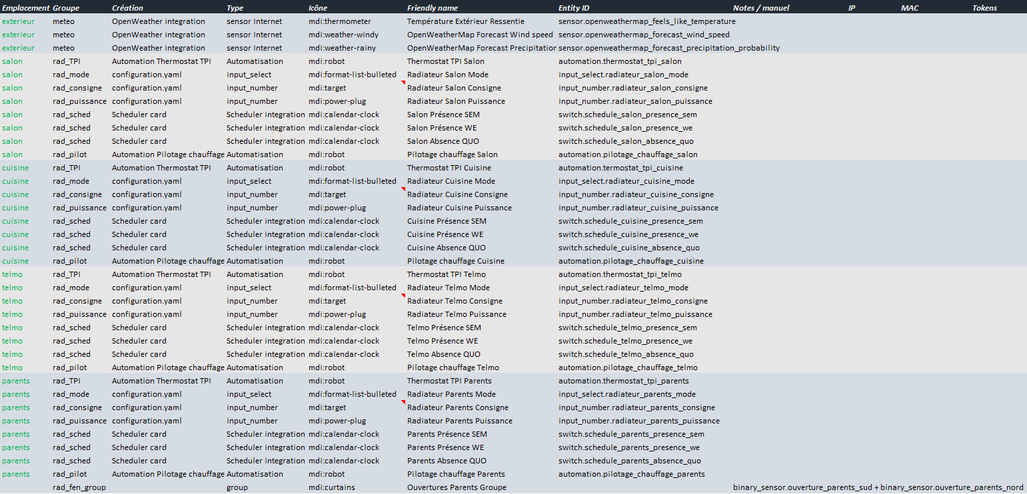
 |  | Infos :
 |  | La sélection du mode doit activer ou désactiver les 3 automatisations : le thermostat (notre premier blueprint Thermostat TPI), et les 2 automatisations créées par/avec le Scheduler) : Auto-confort (Presence dans version Ciscoo45) et Auto-eco (Absence). La consigne est changée pour une valeur en dure si le mode n’est pas auto-eco ou auto-confort (par exemple pour le hors-gel).
 |  | Pour ce faire, une dernière automatisation, codée également dans un blueprint, permet de prendre en charge cette sélection du mode par chaque radiateur : Blueprint "Pilotage Chauffage". Elle prend en entrée le mode de chauffage désiré, la consigne et les 3 automatisations à piloter (thermostat, auto-confort et auto-eco).

 |  | NB : Auto-confort et Auto-eco sur Blueprint Argonaute = Presence et Absence sur Blueprint Ciscoo45

 | 5a : au préalable, lister les switchs créés par le Scheduler
 |  | . identifier les switch créés par les planifications (schedule) Présence SEM, Présence WE et Absence QUO . Les renommer, afin de respecter un même schéma pour les noms d'entités, et intégrer le nom de la pièce . Si vous êtes organisés les répertorier dans un tableau, voir ex. sur onglet AffectationsVirtuels -------------------->

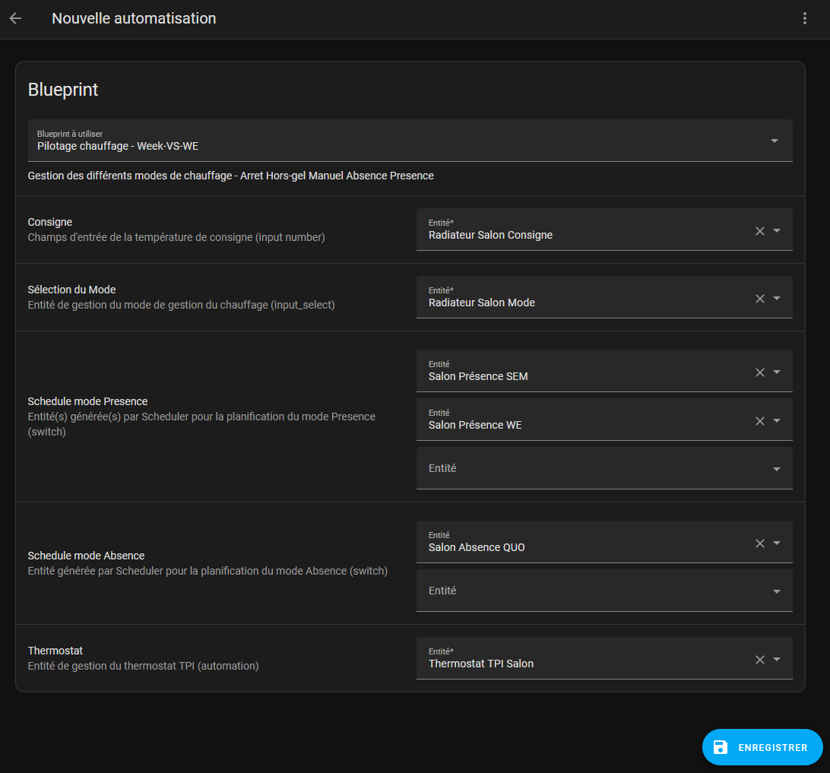
 | 5b : ajouter le Blueprint Pilotage Chauffage |  |  |  |  |  | Blueprint Pilotage chauffage (gestion des modes) d'Argonaute (original) : blueprint: name: Pilotage chauffage description: Gestion des différents modes de chauffage - Stop Hors-gel Auto confort Auto eco domain: automation input: entity_consigne: name: Consigne description: Champs d'entrée de la température de consigne (input number). selector: entity: domain: input_number entity_mode: name: Sélection du mode description: Entité de gestion du mode de gestion du chauffage (input_select) selector: entity: domain: input_select entity_schedule_confort: name: Schedule mode confort description: Entité générée par schedule pour la planification du mode confort (switch) selector: entity: domain: switch entity_schedule_eco: name: Schedule mode eco description: Entité générée par schedule pour la planification du mode eco (switch) selector: entity: domain: switch entity_thermostat_tpi: name: Thermostat description: Entité de gestion du thermostat TPI (automation) selector: entity: domain: automation # Température pour le hors gel variables: temperature_hg: 10 alias: Pilotage chauffage bureau Patrick description: '' trigger: - platform: state entity_id: !input entity_mode condition: [] action: - choose: # ----- Mode Stop - conditions: - condition: state entity_id: !input entity_mode state: Stop sequence: - service: input_number.set_value data: value: 0 target: entity_id: !input entity_consigne - service: switch.turn_off target: entity_id: - !input entity_schedule_eco - !input entity_schedule_confort |  | Blueprint Chauffage by C. - Pilotage Semaine et WE/fériés, adapté par Ciscoo45 :
 |  | Blueprint à intégrer pour l'automatisation des modes : |  |  | --------------------------------------------------> |  |  |  | blueprint: name: Chauffage by C. - Pilotage Semaine et WE/fériés description: " version Chauff : v1.02 - 2025-11-16 ___ ## Fork de : **Pilotage Chauffage** (version 12/2021) par **Argonaute** original et infos ici : [Gestion de bout-en-bout du chauffage sur HACF.fr](https://forum.hacf.fr/t/gestion-de-bout-en-bout-du-chauffage/4897) ___ ## Description (infos Argonaute, adaptées au noms utilisés dans ce fork) : **Gestion des différents modes de chauffage - Arret Hors-gel Manuel Absence Presence** La sélection du mode doit activer ou désactiver les 3 automatisations : le thermostat (notre premier blueprint Thermostat TPI), et les 2 automatisations créées par/avec le Scheduler) : Presence et Absence. La consigne est changée pour une valeur en dure si le mode n’est pas Presence ou Abscence (planification Schedule), par exemple pour le mode manuel, le hors-gel, l'arrêt. Pour ce faire, une dernière automatisation, codée également dans un blueprint, permet de prendre en charge cette sélection du mode par chaque radiateur : blueprint Pilotage Chauffage. Elle prend en entrée le mode de chauffage désiré, la consigne et les 3 automatisations à piloter : thermostat TPI, Presence (multiple si besoin) et Absence (multiple possible aussi). *NB : Auto-confort et Auto-eco sur Blueprint Argonaute = Presence et Absence sur Blueprint Ciscoo45* **Description du fonctionnement - compréhension de la gestion des modes** Point important : comme déjà évoqué, si par exemple on passe du mode Presence au Absence, le scheduler ajuste automatiquement la consigne en fonction de sa planification et de l’heure qu’il est. Cela permet de se passer d’un deamon dynamique comme shedy. Le thermostat met la consigne à 0 si la fenêtre est ouverte (sans délai),
 |  | . copier l'URL de celui désiré :
 |  | Note : rester sur la même version que pour le Blueprint Thermostat TPI : si vous avez commencé avec le Blueprint Thermostat TPI de Ciscoo45 continuer avec le Blueprint Pilote Chauffage de Ciscoo45 sinon l'ensemble ne fonctionnera pas
 |  | - version Argonaute (original) :
 |  | https://github.com/argonaute199/chauffage-home-assistant/blob/main/blueprint/chauffage_pilotage.yaml
 |  | - version Ciscoo45 (planifications semaine et WE/fériés) :
 |  | https://github.com/Ciscoo45/chauffage-home-assistant/blob/Week-Vs-WE/blueprint/Chauffage_by_C._-_Pilotage_Week-Vs-WE.yaml
 |  | . pour l'ajouter : Paramètres > Automatisations et scènes > onglet Blueprints > Importer > coller l'URL

 | 5c : créer une automatisation basée sur le Blueprint Pilotage Chauffage
 |  | Pour chacun des radiateurs : . créer une automatisation : Paramètres > Automatisations et scènes > bouton en-bas à droite + Créer une automatisation > sélectionner dans la liste Pilotage Chauffage . attention : bien utiliser les nom d'entités des switchs identifiés au préalables, ceux créés par Scheduler . Enregistrer . donner un nom comme Pilotage Chauffage Salon à cette nouvelle automatisation . exécuter les automatisations créées

 | 5d : description du fonctionnement - compréhension de la gestion des modes |  |  |  | . point important : comme déjà évoqué, si par exemple on passe du mode Presence au Absence, le scheduler ajuste automatiquement la consigne en fonction de sa planification et de l’heure qu’il est. Cela permet de se passer d’un deamon dynamique comme shedy . le thermostat met la consigne à 0 si la fenêtre est ouverte (sans délai), et remet la bonne valeur une fois fermée . voyons maintenant chacun des modes, et comment le changement de mode active ou désactive les 3 automatisations Thermostat TPI, Presence, Absence : version Ciscoo45 : . mode Presence : - automatisation thermostat : ON - automatisation Présence SEM : ON - automatisation Présence WE : ON - automatisation Absence QUO : OFF . mode Absence : - automatisation thermostat : ON - automatisation Présence SEM : OFF - automatisation Présence WE : OFF - automatisation Absence QUO : ON . mode Hors-gel : - automatisation thermostat : ON - automatisation Présence SEM : OFF - automatisation Présence WE : OFF - automatisation Absence QUO : OFF - consigne : forcée à 10°C (bon un peu plus qu’un hors gel…) . mode Manuel : - automatisation thermostat : ON - automatisation Présence SEM : OFF - automatisation Présence WE : OFF - automatisation Absence QUO : OFF . mode Arret : - automatisation thermostat : OFF - automatisation Présence SEM : OFF - automatisation Présence WE : OFF - automatisation Absence QUO : OFF - consigne et puissance à 0 . à propos de la muti-programmation : [spécificité de la version modifiée par Ciscoo45 quand on utilise plusieurs programmations par exemple sur le mode Présence] : Quand le mode Presence est actif et que les deux schedules Présence SEM et Présence WE sont activées (en même temps), il n'y aura pas de conflit car chacune ne programme que sa période dédiée (semaine, ou WE/fériés) grâce aux options de Scheduler (onglet Heure, réglage Jours, voir ci-dessous) : - QUOTIDI

 |  | . point important : comme déjà évoqué, si par exemple on passe du mode confort au mode eco, le scheduler ajuste automatiquement la consigne en fonction de sa planification et de l’heure qu’il est. Cela permet de se passer d’un deamon dynamique comme shedy
 |  | . le thermostat met la consigne à 0 si la fenêtre est ouverte, et remet la bonne valeur une fois fermée
 |  | . voyons maintenant chacun des modes, et comment le changement de mode active ou désactive les 3 automatisations thermostat, auto-confort, auto-eco :
 |  | version Argonaute : Mode « Auto-confort » Automatisation thermostat : ON Automatisation auto-confort : ON Automatisation auto-eco : OFF Mode « Auto-eco » Automatisation thermostat : ON Automatisation auto-confort : OFF Automatisation auto-eco : ON Mode « Hors-gel » Automatisation thermostat : ON Automatisation auto-confort : OFF Automatisation auto-eco : OFF Consigne forcée à 10°C (bon un peu plus qu’un hors gel…" Mode « Manuel » Automatisation thermostat : ON Automatisation auto-confort : OFF Automatisation auto-eco : OFF Mode « Stop » Automatisation thermostat : OFF Automatisation auto-confort : OFF Automatisation auto-eco : OFF Consigne et puissance a 0. Mode « Absence » Automatisation thermostat : ON Automatisation auto-confort : OFF Automatisation auto-eco : ON --------> tous les radiateurs par exemple et non pas un seul

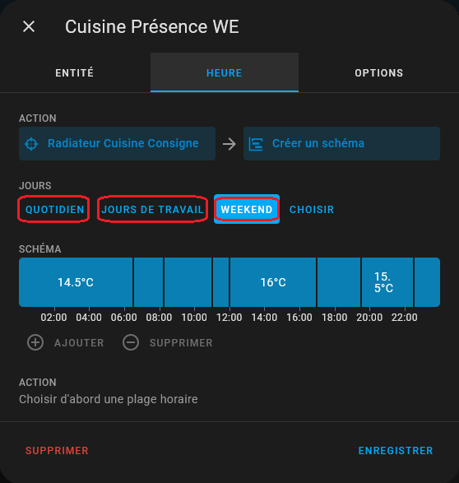

 | Etape 6 : pistes pour la gestion des absences

 |  | Infos Argonaute :

 |  | J’utilise actuellement le marche-arrêt de l’alarme pour détecter les absences. Pour information, j’ai une alarme MyFox qui voit HA comme un actionneur 433MHz (type Chacon). Cela permet d’avertir HA quand l’alarme est mise ou enlevée sans avoir à passer par une API web…

 |  | La gestion de l’alarme est : . si alarme mise, mettre les chauffages qui sont en mode auto-confort (Presence) en Absence. . si alarme enlevée, mettre les chauffages qui sont en mode Absence en auto-confort (Presence)

 |  | En général, pour faire simple, les températures du mode ECO (Absence) sont en général les températures du mode confort (Presence) moins 1.5 degrés.

 |  | L’automatisation n’a pas été reportée ici, mais elle est basique. Il est également possible de gérer la présence de chaque membre de la famille par son portable.

 |  | Voila le code quand on met l’alarme :
 |  | alias: Chauffage - alarme ON description: Mettre les chauffages qui sont en Presence en Absence quand l'alarme est mise trigger: - platform: state entity_id: binary_sensor.alarme_totale_onoff from: "off" to: "on" condition: [] action: - choose: - conditions: - condition: state entity_id: input_select.chauffage_bureau_mode state: Presence sequence: - service: input_select.select_option target: entity_id: input_select.chauffage_bureau_mode data: option: Absence

 |  | Et celui quand on l’enlève :
 |  | alias: Chauffage - alarme OFF description: >- Mettre les chauffages qui sont en Absence en Presence quand l'alarme est enlevée trigger: - platform: state entity_id: binary_sensor.alarme_totale_onoff to: "off" from: "on" condition: [] action: - choose: - conditions: - condition: state entity_id: input_select.chauffage_bureau_mode state: Absence sequence: - service: input_select.select_option target: entity_id: input_select.chauffage_bureau_mode data: option: Presence

 |  | + via géolocalisation :

 |  | @Jujuka89 jan. 2023 :
 |  | Moi j’ai créée un schedule « absence famille » qui passe la consigne de tout mes chauffage à 16°C. Celui ci s’active quand il n’y à personne à la maison et désactive les schedule qui été en cours … et l’inverse quand je rentre à la maison. C’est un peu rustique mais pour le moment sa marche pas trop mal
 |  | alias: Mode absence trigger: - platform: state entity_id: group.all_users from: home to: not_home action: - service: light.turn_off data: {} target: entity_id: - light.socket_1 - light.led_salon - service: switch.turn_off data: {} target: entity_id: - switch.veilleuse_socket_1 - switch.schedule_confort_chambre_parents - switch.schedule_confort_chambre_milio - switch.schedule_confort_chambre_kelia - switch.schedule_confort_salon_semaine - switch.schedule_week_end_chambre_parents - switch.schedule_week_end_chambre_milio - switch.schedule_week_end_chambre_kelia - switch.schedule_confort_salon_week_end - service: alarm_control_panel.alarm_arm_away entity_id: alarm_control_panel.alarme - service: switch.turn_on entity_id: switch.schedule_absence_famille

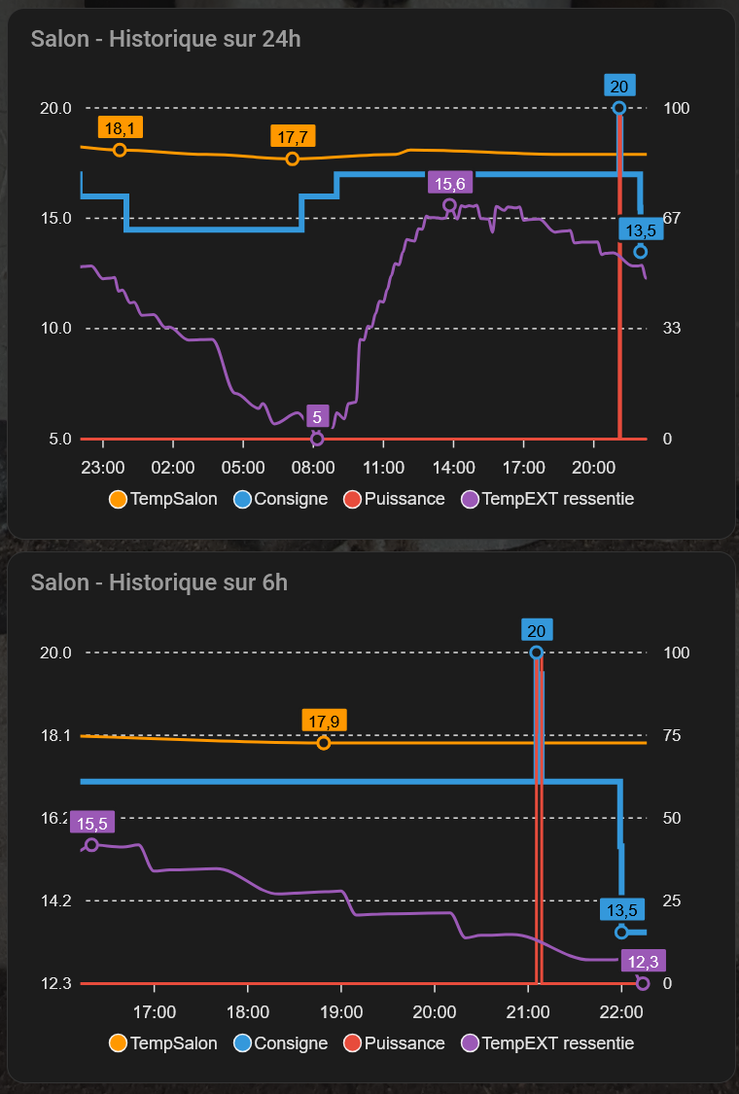
 |  | + géolocalisation : réactiver le mode Presence pour 17h si on est sur Orleans

 | Etape 7 : optionnel, afficher des courbes de suivi détaillées 24h/6h pour chaque radiateur

 |  | Infos : Il est pertinent de contrôler le fonctionnement et éventuellement affiner les paramètres (voir feuille ChauffageSettings).

 | 7a : prérequis - installer via HACS l'interface ApexCharts-card by @RomRider
 |  | . infos : https://github.com/RomRider/apexcharts-card
 |  | . installation via l'interface d'HACS :
 |  | - HACS > Interface > Explorer et télécharger des dépôts > rechercher apexcharts > sélectionner le résultat apexcharts.card > Télécharger > "Ce dépôt sera téléchargé dans […] > Télécharger > Recharger
 |  | - Paramètres > Tableau de bord > menu burger Ressources > vérifier la présence de la ressource avec le hacstag à la fin de l'URL

 | 7b : code de la carte Lovelace à ajouter
 |  | . voici un exemple de code pour afficher des graphiques avec courbes du fonctionnement de thermostat, sur 24h sur un graph, puis sur les 6 dernières heures (voir code ci-à droite)
 |  | . adapter le code au nom de vos entités
 |  | . installation via le frontend : Aperçu > menu 3 points > Modifier le TdB > + Ajouter une carte > descendre et choisir Manuel > supprimer la ligne Type: ' ' > coller le code ci-dessous > Enregistrer > Terminé |  |  | -> à implémenter via le frontend : Aperçu > menu burger > Modifier le TdB > + Ajouter une carte > descendre et choisir Manuel > supprimer la ligne Type: ' ' > coller le code ci-dessous > Enregistrer > Terminé

 |  | Code Argonaute par défaut |  |  | Code Ciscoo45 par défaut (pour Salon, avec ajout TempEXT ressentie) : |  | pour Cuisine : |  | pour Telmo (24h+6h) : | pour Parents (24h+6h) : | pour Salon (24h+6h) à Mell :
 |  | type: custom:apexcharts-card header: show: true title: Historique sur 24h graph_span: 24h update_interval: 15 min yaxis: - id: temperature - id: pourcentage opposite: true decimals: 0 series: - entity: sensor.oregon_thermometre_salon_temperature name: Temperature stroke_width: 2 group_by: duration: 1 min show: extremas: true legend_value: false yaxis_id: temperature - entity: input_number.chauffage_salon_consigne name: Consigne stroke_width: 4 curve: stepline yaxis_id: temperature show: extremas: true legend_value: false - entity: input_number.chauffage_salon_puissance name: Puissance stroke_width: 2 curve: stepline yaxis_id: pourcentage show: legend_value: false |  |  | type: custom:apexcharts-card header: show: true title: Salon - Historique sur 24h graph_span: 24h update_interval: 15 min yaxis: - id: temperature - id: pourcentage opposite: true decimals: 0 series: - entity: sensor.temperature_salon name: TempSalon stroke_width: 2 group_by: duration: 1 min show: extremas: true legend_value: false yaxis_id: temperature - entity: input_number.radiateur_salon_consigne name: Consigne stroke_width: 4 curve: stepline yaxis_id: temperature show: extremas: true legend_value: false - entity: input_number.radiateur_salon_puissance name: Puissance stroke_width: 2 curve: stepline yaxis_id: pourcentage show: legend_value: false - entity: sensor.openweathermap_feels_like_temperature name: TempEXT ressentie stroke_width: 2 group_by: duration: 1 min show: extremas: true legend_value: false yaxis_id: temperature |  | type: custom:apexcharts-card header: show: true title: Cuisine - Historique sur 24h graph_span: 24h update_interval: 15 min yaxis: - id: temperature - id: pourcentage opposite: true decimals: 0 series: - entity: sensor.temperature_cuisine name: TempCuisine stroke_width: 2 group_by: duration: 1 min show: extremas: true legend_value: false yaxis_id: temperature - entity: input_number.radiateur_cuisine_consigne name: Consigne stroke_width: 4 curve: stepline yaxis_id: temperature show: extremas: true legend_value: false - entity: input_number.radiateur_cuisine_puissance name: Puissance stroke_width: 2 curve: stepline yaxis_id: pourcentage show: legend_value: false - entity: sensor.openweathermap_feels_like_temperature name: TempEXT ressentie stroke_width: 2 group_by: duration: 1 min show: extremas: true legend_value: false yaxis_id: temperature |  | - type: custom:apexcharts-card header: show: true title: Telmo - Historique sur 24h graph_span: 24h update_interval: 15 min yaxis: - id: temperature - id: pourcentage opposite: true decimals: 0 series: - entity: sensor.temperature_telmo name: TempTelmo stroke_width: 2 group_by: duration: 1 min show: extremas: true legend_value: false yaxis_id: temperature - entity: input_number.radiateur_telmo_consigne name: Consigne stroke_width: 4 curve: stepline yaxis_id: temperature show: extremas: true legend_value: false - entity: input_number.radiateur_telmo_puissance name: Puissance stroke_width: 2 curve: stepline yaxis_id: pourcentage show: legend_value: false - entity: sensor.openweathermap_feels_like_temperature name: TempEXT ressentie stroke_width: 2 group_by: duration: 1 min show: extremas: true legend_value: false yaxis_id: temperature - type: custom:apexcharts-card header: show: true title: Telmo - Historique sur 6h graph_span: 6h update_interval: 15 min yaxis: - id: temperature - id: pourcentage opposite: true decimals: 0 series: - entity: sensor.temperature_telmo name: TempTelmo stroke_width: 2 group_by: duration: 1 min show: extremas: true legend_value: false yaxis_id: temperat | - type: custom:apexcharts-card header: show: true title: Parents - Historique sur 24h graph_span: 24h update_interval: 15 min yaxis: - id: temperature - id: pourcentage opposite: true decimals: 0 series: - entity: sensor.temperature_parents name: TempParents stroke_width: 2 group_by: duration: 1 min show: extremas: true legend_value: false yaxis_id: temperature - entity: input_number.radiateur_parents_consigne name: Consigne stroke_width: 4 curve: stepline yaxis_id: temperature show: extremas: true legend_value: false - entity: input_number.radiateur_parents_puissance name: Puissance stroke_width: 2 curve: stepline yaxis_id: pourcentage show: legend_value: false - entity: sensor.openweathermap_feels_like_temperature name: TempEXT ressentie stroke_width: 2 group_by: duration: 1 min show: extremas: true legend_value: false yaxis_id: temperature - type: custom:apexcharts-card header: show: true title: Parents - Historique sur 6h graph_span: 6h update_interval: 15 min yaxis: - id: temperature - id: pourcentage opposite: true decimals: 0 series: - entity: sensor.temperature_parents name: TempParents stroke_width: 2 group_by: duration: 1 min show: extremas: true legend_value: false ya | ### sur 24h type: custom:apexcharts-card header: show: true title: Salon - Historique sur 24h graph_span: 24h update_interval: 15 min yaxis: - id: temperature - id: pourcentage opposite: true decimals: 0 series: - entity: sensor.temperature_sonoff_salon name: TempSalon stroke_width: 2 group_by: duration: 1 min show: extremas: true legend_value: false yaxis_id: temperature - entity: input_number.radiateur_salon_consigne name: Consigne stroke_width: 4 curve: stepline yaxis_id: temperature show: extremas: true legend_value: false - entity: input_number.radiateur_salon_puissance name: Puissance stroke_width: 2 curve: stepline yaxis_id: pourcentage show: legend_value: false - entity: sensor.temperature_exterieure_virtuelle_consolidee name: TempEXT stroke_width: 2 group_by: duration: 1 min show: extremas: true legend_value: false yaxis_id: temperature ### sur 6h type: custom:apexcharts-card header: show: true title: Salon - Historique sur 6h graph_span: 6h update_interval: 15 min yaxis: - id: temperature - id: pourcentage opposite: true decimals: 0 series: - entity: sensor.temperature_sonoff_salon name: TempSalon stroke_width: 2 group_by: duration: 1 min show: extremas: true legend_value: false yaxis_id: temperature - entity: input_number.radiateur_salon_consigne name: Consigne stroke_width: 4 curve: stepline yaxis_id: temperature show: extremas: true legend_value: false - entity: input_number.radiateur_salon_puissance name: Puissance stroke_width: 2 curve: stepline yaxis_id: pourcentage show: legend_value: false - entity: sensor.temperature_exterieure_virtuelle_consolidee name: TempEXT stroke_width: 2

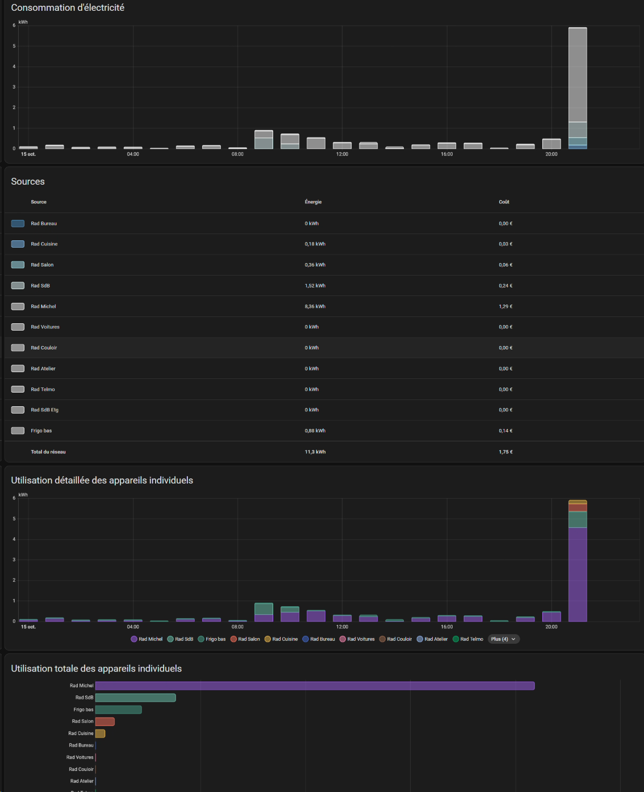
 | Etape 8 : Suivi de la consommation électrique
 |  |  |  |  | Implémenté ok à 03/2025 :
 |  | Pistes : |  |  | 1. Dans chauffage_kwh_binary_sensors.yaml :
 |  | Si on utilise un micro-module connecté au fil pilote du radiateur, il ne peut pas mesurer la consommation. Il ne mesure que la consommation du fil pilote qui est quasi nulle. |  |  | ########################################################################################################################### ### pour faire correspondre un binary_sensor à l'état de effectif (chauffe en cours, ou chauffe stoppée) ### **** config différente si switch via relai ou si radiateur piloté par radio et donc thermostat/climate **** ## Pour les radiateurs pilotés par SWITCH INVERSE - platform: template sensors: # pour Bureau : binary_sensor.etat_radiateur_bureau etat_radiateur_bureau: friendly_name: "Etat Radiateur Bureau" value_template: "{{ is_state('switch.radiateur_inv_bureau', 'off') }}" icon_template: "{{ 'mdi:thermostat' if is_state('switch.radiateur_inv_bureau', 'off') else 'mdi:thermostat-off' }}" # Pour les radiateurs pilotés par CLIMATE / THERMOSTAT - platform: template sensors: # pour Salon : binary_sensor.etat_radiateur_salon etat_radiateur_salon: friendly_name: "Etat Radiateur Salon" value_template: "{{ is_state_attr('climate.x2d_elec_thermostat_a2_salon_est', 'preset_mode', 'Comfort') }}" icon_template: "{{ 'mdi:thermostat' if is_state_attr('climate.x2d_elec_thermostat_a2_salon_est', 'preset_mode', 'Comfort') else 'mdi:thermostat-off' }}"
 |  | Il est cependant possible d’approximer la consommation :
 |  | . mesure du temps ou le switch est ON avec un history_stats
 |  | . conversion en énergie avec un template
 |  | Dans l’exemple ci-dessous, 1.47 kW est la puissance du convecteur.
 |  | Je conseille de mesurer la puissance du convecteur en actionnant le convecteur et en regardant les différences de puissance consommée sur le compteur de la maison (sauf si on a une pince ampérométrique). On obtient des AH (puissance apparente) mais le cosfi d’un convecteur étant à 1, cela correspond aux watts réels consommés.
 |  | L’entité résultante peut directement être mise dans le module Energy. |  |  | 2. Dans chauffage_kwh_sensors.yaml :
 |  | sensor: - platform: history_stats name: convecteur_cuisine_temps_allumage entity_id: switch.qubino_convecteur_cuisine_onoff state: 'on' type: time start: "{{ now().replace(hour=0, minute=0, second=0, microsecond=0) }}" end: "{{ now() }}" template: sensor: - name: Convecteur cuisine kWh unique_id: convecteur_cuisine_kwh device_class: energy state_class: total_increasing unit_of_measurement: 'kWh' state: "{{ states('sensor.convecteur_cuisine_temps_allumage')|float(0) * 1.47}}" |  |  | ########################################################################################################################### ### Calcul des temps de chauffe totaux (pour calcul via template d'un compteur de kWh) ### **** PEUT NECESSITER DE REBOOTER POUR APPLIQUER LES CHANGEMENTS **** ### **** tous avec la même config, peu importe le type de radiateur piloté **** ## pour Salon : sensor.thermostat_salon_temps_allumage - platform: history_stats name: thermostat_salon_temps_allumage entity_id: binary_sensor.thermostat_salon_state state: 'on' type: time start: "{{ now().replace(hour=0, minute=0, second=0, microsecond=0) }}" end: "{{ now() }}"
 |  |  |  |  | 3. Dans chauffage_kwh_templates.yaml :
 |  | Autre solution 2024 : |  |  | ################################################################################## ### Calcul pour compteurs de kWh des radiateurs ### **** penser à changer la puissance de chauffe pour chacune des pièces **** ## pour Salon : sensor.radiateur_kwh_salon - sensor: - name: Thermostat kWh consommés Salon unique_id: radiateur_kwh_salon device_class: energy state_class: total_increasing unit_of_measurement: 'kWh' state: "{{ states('sensor.temps_allumage_radiateur_salon')|float(0) * 3.00 }}"
 |  | https://community.home-assistant.io/t/create-energy-sensor-from-power-meter/505442/2
 |  | -> Create a helper of type Integration (Riemann sum integral) and select your power sensor as the input sensor
 |  | Integration method : it depends on what you are measuring… For most systems trapezoidal will work fine, but if you have short duration peaks you should play with the other options. You will find more details on the Riemann sum integral docs
 |  | https://www.home-assistant.io/integrations/integration/

 |  | Autre - PowerCalc Virtual Power Sensors
 |  | https://community.home-assistant.io/t/powercalc-virtual-power-sensors/318515 |  |  | 4. L’entité résultante peut directement être mise dans le module Energy :
 |  |  |  |  | . Aller sur le module Energie > menu burger > Configuration de l'énergie
 |  |  |  |  | . Ajouter les entités créées : aux utilisations Réseau + aux appareils individuels
 |  | si valeur erronée posant souci dans les statistiques : |  |  | . Utilisation Réseau > Réseau Electrique > Ajouter une consommation
 |  | @jrvrcd déc. 2022 |  |  | . Rechercher l'entité AVEC ECLAIR > coût : Utiliser un prix statique : 0,1552€ du kWh
 |  | possibilité de shooter des valeurs sur des utility meter |  |  | . Appareils individuels > Ajouter un appareil > rechercher l'entité avec son nom et sélectionner celle AVEC l'ECLAIR > indiquer si un appareil/compteur est en amont (ex. comptage au niveau du compteur)
 |  | dans Outils de développement > Statistiques
 |  | il y a plus qu’à identifier le moment ou la valeur part en vrille |  |  | Reste à faire :
 |  | et on peut forcer la valeur |  |  | . Avoir un véritable suivi des prix réels -> regarder ce qu'il se fait sur les forums

 |  | doc Utility Meter : besoin ? https://www.home-assistant.io/integrations/utility_meter/

 | Etape 9 : sanity check - vérifier la disponibilité en ligne des sondes et switches
 |  | à faire :
 |  | => implémenter ce BluePrint d'Argonaute aussi :
 |  | https://www.hacf.fr/surveillance-entites/

 |  |  |  |  | Bonus : Alerter si ni la température ressentie OpenWeatherMap ni la valeur de la sonde locale ne sont disponibles :
 |  | + suivre la température interne des switch et couper+notifier ?? |  |  | -> à mettre dans Packages (via homeassistant:> packages: !include_dir_merge_named packages/) : dans chauffage_sondeext_consolidee_alerte_package.yaml
 |  |  |  |  | ### Pour l'alerte sur mobiles en cas de fallback vers la température en dur (sondes indispos) : chauffage_package: # création du binaire template: - binary_sensor: - unique_id: "temp_ext_fallback_0c_actif" name: "Temp Ext : fallback 0°C actif" device_class: problem state: > {% set owm = states('sensor.openweathermap_feels_like_temperature') | float(none) %} {% set local = states('sensor.temperature_sonoff_exterieur') | float(none) %} {{ owm is none and local is none }} automation: # alerte ON (avec mobiles + tablettes) - id: "notif_temp_ext_fallback_on" alias: "Alerte: fallback 0°C actif (extérieur)" mode: single trigger: - platform: state entity_id: binary_sensor.temp_ext_fallback_0c_actif to: "on" for: "00:00:30" # anti-bruit condition: # Au moins une personne à la maison - condition: template value_template: > {{ states.person | selectattr('state','eq','home') | list | count > 0 }} action: # Notification persistante dans HA - service: persistent_notification.create data: notification_id: temp_ext_fallback title: "Température extérieure Melleray — secours 0 °C actif" message: > Les capteurs OpenWeatherMap et la sonde extérieure locale sont indisponibles. Valeur de secours **0 °C** utilisée pour la température extérieure en remplacement de secours. (OWM: {{ states('sensor.openweathermap_feels_like_temperature') }}, Sonoff: {{ states('sensor.temperature_sonoff_exterieur') }}) # Notifications vers les appareils des personnes présentes - choose: # Michel présent - conditions: - condition: state entity_id: person.michel

 | Etape 10 : fiabiliser le fonctionnement si la sonde de température extérieure ne répondait pas

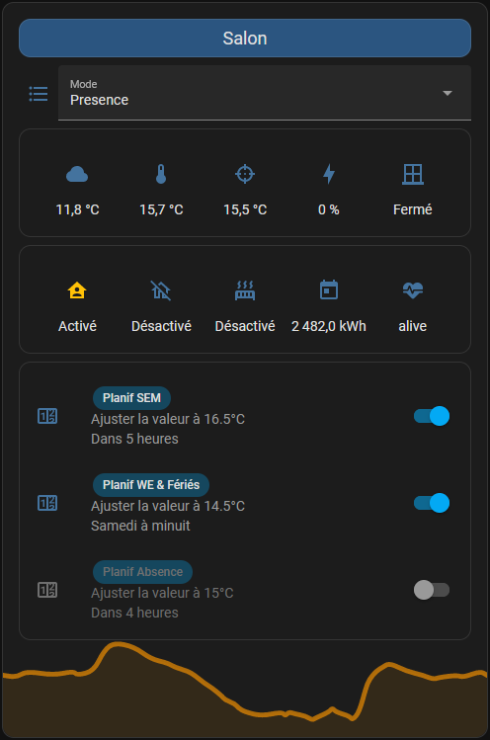
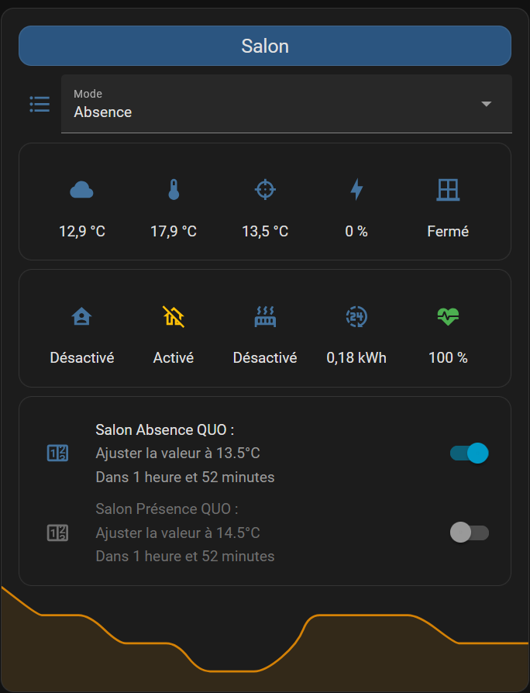
 |  | Sonde virtuelle temp ext consolidée pour rollback si sondes temp ext non dispo (testée ok à 10/2025) :
 |  | dans dossier Templates > fichier chauffage_sondeext_consolidee_templates.yaml
 |  | ############################################################################################## ### Template de capteur de Température extérieure consolidée : ### ### -> Permet une redondance en cas d'indispo des sondes de température ### -> Autorise ainsi les modules de Pilotage du chauffage à continuer le travail si hors cnx/pas de sonde locale fonctionnnelle ### -> Prend priorité, dans l'ordre : ### 1. Sonde Internet Temp Ressentie OpenWeather (intégration à ajouter) ### si ne répond pas, prend alors : ### 2. Sonde locale de température placée à l'éxtérieure (déclarée ici) ### si n'est pas non plus disponible, prend alors : ### 3. Valeur par défaut pour la température extérieure (déclarée en dure ici, exemple 0°C) - sensor: - unique_id: "temperature_exterieure_consolidee" name: "Température extérieure virtuelle consolidée" unit_of_measurement: "°C" device_class: temperature state_class: measurement state: > {% set owm = states('sensor.openweathermap_feels_like_temperature') | float(none) %} {% set local = states('sensor.temperature_sonoff_exterieur') | float(none) %} {{ owm if owm is not none else (local if local is not none else 0) }}

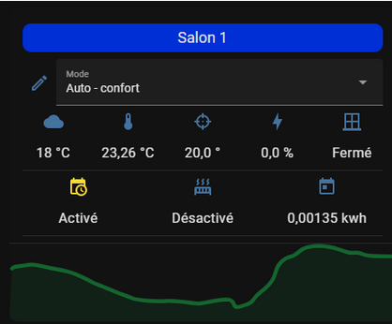
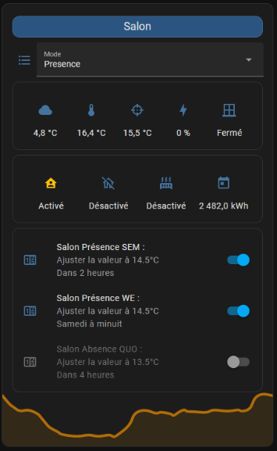

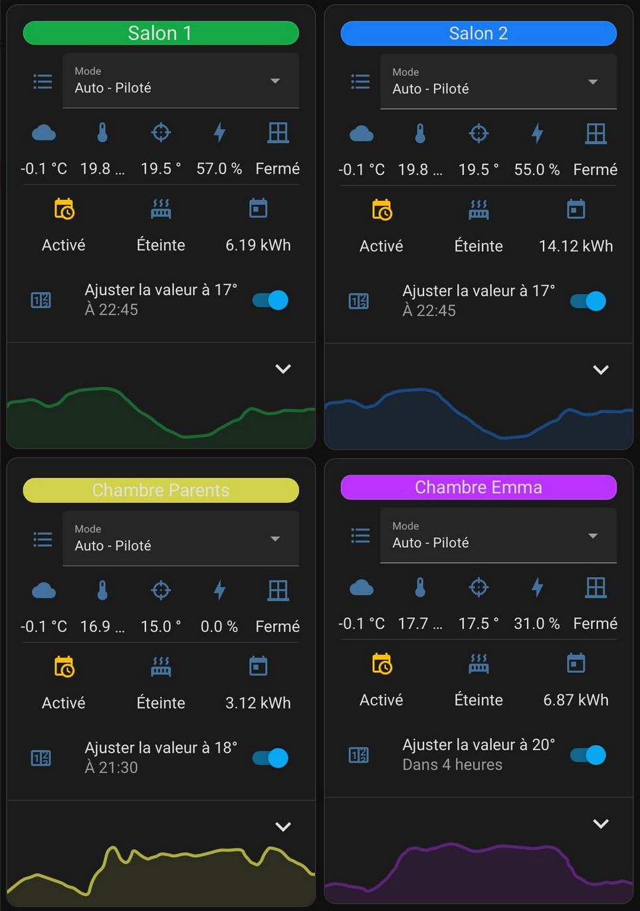

 | Etape 11 : carte Lovelace plus évoluée - optionnel |  |  |  |  |  | (tentative de) @Manu64 oct. 2022 (Ko ?) : |  | version avec entités Ciscoo45 et modifiée stage 01 (Ok) : | version Ciscoo45 pour Mell : | Si plusieurs programmations existent pour Presence (ou absence), mettre à la place :
 |  |  |  |  |  |  |  |  |  |  | -> à mettre dans chauffage.binary_sensor.yaml
 |  | Djal -----------------------> code ? |  |  |  |  | type: entities entities: - type: custom:button-card color: '#000000' name: Salon 1 styles: card: - background-color: '#002fd6' - height: 25px name: - font-size: 18px - entity: input_select.chauffage_salon_mode name: Mode - type: conditional conditions: - entity: input_select.chauffage_salon_mode state: Manuel row: entity: input_number.chauffage_salon_consigne type: custom:numberbox-card name: Réglage consigne - type: custom:hui-element card_type: glance show_name: false style: | ha-card { background: var(--background-card-color); box-shadow: none; font-size: 16px; top: -10px; margin: -24px; } entities: - entity: sensor.mirepeix_temperature icon: mdi:cloud - entity: sensor.sonoff_mqtt_capteur_temperature_salon_temperature - entity: input_number.chauffage_salon_consigne icon: mdi:target - entity: input_number.chauffage_salon_puissance icon: mdi:lightning-bolt - entity: binary_sensor.door icon: mdi:window-closed-variant - type: divider - type: custom:hui-element card_type: glance show_name: false style: | ha-card { background: var(--background-card-color); box-shadow: none; font-size: 16px; top: -10px; margin: -24px } entities: - entity: switch.schedule_auto_confort_chauffage_salon - entity: switch.pool_pump_switch icon: mdi:radiator - entity: input_number.chauffage_salon_index icon: mdi:calendar-today - type: divider - type: conditional conditions: - entity: input_select.chauffage_salon_mode state: Auto-confort row: type: custom:scheduler-card include: - input_number.chauffage_*_consigne time_step: 15 title: '' |  | type: entities state_color: true entities: - type: custom:button-card name: Salon styles: card: - background-color: '#2b5580' - height: 25px name: - font-size: 18px - entity: input_select.radiateur_salon_mode name: Mode - type: conditional conditions: - entity: input_select.radiateur_salon_mode state: Manuel row: entity: input_number.radiateur_salon_consigne type: custom:numberbox-card name: Réglage consigne - type: custom:hui-element card_type: glance show_name: false entities: - entity: sensor.temperature_exterieure_virtuelle_consolidee icon: mdi:cloud - entity: sensor.temperature_salon - entity: input_number.radiateur_salon_consigne icon: mdi:target - entity: input_number.radiateur_salon_puissance icon: mdi:lightning-bolt - entity: binary_sensor.ouverture_salon icon: mdi:window-closed-variant - type: custom:hui-element card_type: glance show_name: false entities: - entity: switch.schedule_salon_presence_sem icon: mdi:home-account - entity: switch.schedule_salon_absence_quo icon: mdi:home-off-outline - entity: switch.radiateur_salon icon: mdi:radiator - entity: input_number.radiateur_salon_index icon: mdi:calendar-today - entity: sensor.radiateur_salon_nodestatus icon: mdi:heart-pulse - type: custom:scheduler-card include: - input_number.radiateur_salon_consigne discover_existing: false title: false show: labels: true labels_secondary: false show_add_button: false display_options: primary_info: - '{name} :' secondary_info: - '{action}' - relative-time footer: type: graph entity: sensor.temperature_salon hours_t | type: entities state_color: true entities: - type: custom:button-card name: Salon styles: card: - background-color: "#2b5580" - height: 25px name: - font-size: 18px - entity: input_select.radiateur_salon_mode name: Mode - type: conditional conditions: - entity: input_select.radiateur_salon_mode state: Manuel row: entity: input_number.radiateur_salon_consigne type: custom:numberbox-card name: Réglage consigne - type: custom:hui-element card_type: glance show_name: false entities: - entity: sensor.temperature_exterieure_virtuelle_consolidee icon: mdi:cloud - entity: sensor.temperature_sonoff_salon - entity: input_number.radiateur_salon_consigne icon: mdi:target - entity: input_number.radiateur_salon_puissance icon: mdi:lightning-bolt - entity: binary_sensor.fenetre_virtuelle_onoff icon: mdi:window-closed-variant - type: custom:hui-element card_type: glance show_name: false entities: - entity: switch.schedule_salon_presence_quo icon: mdi:home-account - entity: switch.schedule_salon_absence_quo icon: mdi:home-off-outline - entity: binary_sensor.etat_radiateur_salon icon: mdi:radiator - entity: sensor.thermostat_kwh_consommes_salon icon: mdi:hours-24 - entity: sensor.temperature_sonoff_salon_batterie icon: mdi:heart-pulse - type: custom:scheduler-card include: - input_number.radiateur_salon_consigne discover_existing: false title: false show: labels: true labels_secondary: false show_add_button: false display_options: primary_info: - "{name} :" secondary_info: - "{action}" - relative-time footer: type: graph entity: sensor.temperature_sonoff_salon hours_to_show: 24 deta | ################################################### ### Groupes de programmation (Presence, Absence), pour semaine et WE ## pour Atelier - platform: template sensors: schedule_atelier_presence_any: friendly_name: "Programmation présence atelier" value_template: >- {{ is_state('switch.schedule_atelier_presence_sem','on') or is_state('switch.schedule_atelier_presence_we','on') }} icon_template: mdi:home-account

 |  | --------------------------------------------------------> tentative Manu64

 |  | Pré-requis pour carte de Manu64 :
 |  | via HACS > Interface > + Explorer et télécharger des dépôts > rechercher thomasloven > Sélectionner card-mod
 |  | lire la doc > Télécharger
 |  | dans Paramètres > Tableaux de bord > menu 3 points Ressources > vérifier qu'il y a bien la nouvelle ressource avec à la fin de l'url le hashtag nécessaire

 | Etape 12 : résumé de comment ajouter les radiateurs suivants - refaire toutes les étapes en violet |  |  |  | AJOUTER UN NOUVEAU RADIATEUR / UNE NOUVELLE PIECE :

 |  | Après avoir installé tous les composants nécessaires et avoir créé un premier radiateur, |  |  | Etape A : relais radiateur installé + sonde de température dans la pièce (renommer les entités) |  | Etape E : la carte lovelace du choix de mode
 |  | On peut ajouter d'autres radiateurs à l'installation présente : dérouler les étapes ci-dessous (UN radiateur/UNE pièce à la fois) : |  |  | Etape B : création de l'input_select |  | type: entities entities: - type: 'custom:button-card' color: '#2b5580' name: SdB Etg styles: card: - background-color: '#2b5580' - height: 25px name: - font-size: 18px - entity: input_select.radiateur_sdb_etg_mode name: Mode - type: conditional conditions: - entity: input_select.radiateur_sdb_etg_mode state: Manuel row: entity: input_number.radiateur_sdb_etg_consigne type: 'custom:numberbox-card' name: Réglage consigne - type: 'custom:hui-element' card_type: glance show_name: false style: | ha-card { background: var(--background-card-color); box-shadow: none; font-size: 20px; top: -10px; margin: -20px } entities: - entity: sensor.temperature_sonoff_sdb_etg - entity: input_number.radiateur_sdb_etg_consigne - entity: input_number.radiateur_sdb_etg_puissance - entity: binary_sensor.fenetre_virtuelle_onoff icon: 'mdi:window-closed-variant'
 |  | - étape 1 : avoir mis en place les entités nécessaires : température + fenêtre (peut être virtualisée, ou encore groupée sur multiples) + switch chauffage ; les répertorier dans onglet AffectationsDevicesPhy & AffectationsVirtuels |  |  | # pour Bureau radiateur_bureau_mode: name: Radiateur Bureau Mode options: - Presence - Absence - Manuel - Hors-gel - Arret icon: mdi:format-list-bulleted
 |  | - étape 2b : créer le code à destination des fichiers .yaml pour l'input_select et les deux input_number du nouveau radiateur. Coller, recharger Entrées numériques et Liste de sélection, tagguer la pièce liée sur chaque input, référencer dans AffectationsVirtuels
 |  | - étape 3b : ajouter une automatisation via Blueprint Thermostat TPI pour le nouveau radiateur : Paramètres > Automatisations > + Créer une automatisation > sélectionner le Blueprint Thermostat TPI > valeurs 0,6 et 0,01 par défaut > sélectionner les sondes de la nouvelle pièce (ex pour temp ext prendre Température Extérieur Ressentie) > Enregistrer > nom : Thermostat TPI Cuisine > Enregistrer |  |  | ou si liste de modes déjà crée dans le premier input_select :
 |  | - étape 2c2 : préparer le code de la carte Choix du mode pour le nouveau radiateur, en copiant un ancien code de carte et en remplaçant en respectant la casse l'ancien nom de pièce avec le nouveau, d'abord avec les majuscules (Salon->Cuisine), puis tout en minuscules(salon->cuisine), et aller ajouter la carte en manuel sur le dashboard avec ce code |  |  | radiateur_sdb_mode: name: Radiateur SdB Mode # Définition de l’ancre ici dans le premier input_select options: &liste_modes - Presence - Absence - Manuel - Hors-gel - Arret icon: mdi:format-list-bulleted
 |  | - étape 4e : ajouter la carte Lovelace de Planifications des radiateurs . à implémenter via le frontend : Aperçu > menu burger > Modifier le TdB > + Ajouter une carte > descendre et choisir Manuel > coller le code ci-dessous
 |  | - étape 4f : créer les planifications pour les deux/trois planif par défaut Présence SEM, Présence WE et Absence QUO pour le nouveau radiateur/la nouvelle pièce |  |  | # pour Bureau radiateur_bureau_mode: name: Radiateur Bureau Mode options: *liste_modes icon: mdi:format-list-bulleted
 |  | - étape 5a : retrouver les switchs créés par le Scheduler pour les deux/trois planifications créées - les renommer : pour respecter un même schéma de nom, et intégrer le nom de la pièce dans le nomd de l'entité - les recenser dans l'onglet AffectationsVirtuels |  |  | Etape C : création des input_number |  | Etape F : la scheduler-card + créer les 2 ou 3 programmations
 |  | - étape 5c : création une automatisation via Blueprint Pilotage chauffage pour le nouveau radiateur / la nouvelle pièce DEBUG SESSION : - tester le comportement lors du changement de mode via la carte Lovelace : si le comportement n'est pas celui attendu pour 100% des modes : . vérifierl'ensemble des entités déclarées dans les 2 BluePrints : sont-ils les bons ? A jour ? . vérifier l'ordre de lancement des BluePrint / les relancer / attendre 10min (?), ou sinon se rendre sur les options des BluePrints via le menu burger > Historique des exécutions |  |  | # pour Bureau radiateur_bureau_consigne: name: Radiateur Bureau Consigne min: 0 max: 22 step: 0.5 unit_of_measurement: °C icon: mdi:target radiateur_bureau_puissance: name: Radiateur Bureau Puissance min: 0 max: 100 step: 1 mode: box unit_of_measurement: '%' icon: mdi:power-plug |  | 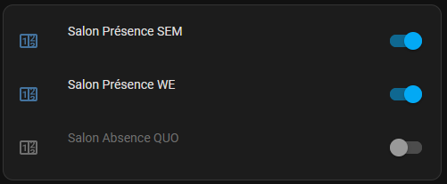 type: custom:scheduler-card include: - input*.radiateur_voitures_* time_step: 15 title: "" show: labels: true labels_secondary: false display_options: primary_info: name secondary_info: " " style: | .card-header { font-size: 18px; } discover_existing: false |  | Etape F : la scheduler-card + créer les 2 ou 3 programmations version détaillée
 |  | - étape 6 : si gestion des absences en place, intégrer le nouveau radiateur dans l'automatisation
 |  | - étape 7b : préparer le code de la carte du graphique pour le nouveau radiateur, en copiant un ancien code de carte et en remplaçant en respectant la casse l'ancien nom de pièce avec le nouveau, d'abord avec les majuscules (Salon > Cuisine), puis tout en minuscules(salon > cuisine), et aller ajouter la carte en manuel sur le dashboard avec ce code |  |  |  |  |  |  | type: custom:scheduler-card include: - input_*.radiateur_sdb_etg_* time_step: 5 title: SdB Etg show: labels: true labels_secondary: false display_options: primary_info: default secondary_info: - relative-time - days - time - " " style: | .card-header { font-size: 18px; } sort_by: - title show_header_toggle: false tags: - Chauffage - SdB Etg
 |  | - redémarrer/recharger entre chaque étape si nécessaire (nouvelles entités non vues, bug de saisie, etc.)
 |  | - étape 8 : pour le comptage de conso, créer les kwh_binary_sensors, kwh_sensors, et kwh_templates associés à la pièce dans les fichiers yaml dédiés. Puis ajouter la pièce au module Energie (réseau si besoin, et appareil). |  |  | Etape D : mise en place du BluePrint Thermostat TPI
 |  | - étape 9 : ajouter les sondes de la pièce au sanity check si le BluePrint a été déployé (par ex. ajouter le label nécessaire aux sondes de la pièce) |  |  |  |  | Etape G : renommer les entités des switchs créés par le Scheduler pour les programmations crées (rechercher dans la liste des entités via les mots clé Présence et Absence)
 |  | - étape 11 : ajouter si désiré la carte Lovelace évoluée
 |  |  |  |  |  |  | Etape H : mise en place du Blue Print Chauffage

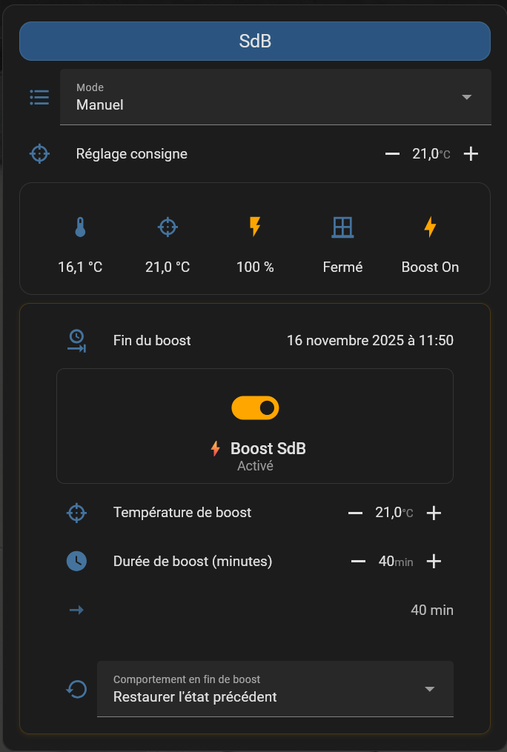
 | Etape 13 : optionnel, blueprint Boost temporaire
 |  |  |  |  | 13a paramètres de configurations YAML dans dossiers séparés > dans configuration.yaml |  | 13l carte Lovelace avec Boost - version simple
 |  | Blueprint Chauffage_by_C._-_Boost.yaml -> dérogation temporaire (timée) avec choix du mode de retour |  |  | ########################################################################################################### ### Separate config yaml files : # https://gist.github.com/frenck/20a3236cf64bf5bbcb907ecc7cf665cd ## Automations I create in the UI automation ui: !include automations.yaml ## My own handmade automations (plusieurs fichiers dans un sous-dossier automations) automation manual: !include_dir_merge_list automation/ ## LISTES, dans des sous-dossiers # https://www.home-assistant.io/docs/configuration/splitting_configuration/#example-include_dir_merge_list binary_sensor: !include_dir_merge_list binary_sensor/ notify: !include_dir_merge_list notify/ sensor: !include_dir_merge_list sensor/ template: !include_dir_merge_list template/ ## DICTIONARIES, dans des sous-dossiers # https://www.home-assistant.io/docs/configuration/splitting_configuration/#example-include_dir_merge_named input_select: !include_dir_merge_named input_select/ input_number: !include_dir_merge_named input_number/ input_boolean: !include_dir_merge_named input_boolean/ input_datetime: !include_dir_merge_named input_datetime/ input_text: !include_dir_merge_named input_text/ group: !include_dir_merge_named group/ script: !include_dir_merge_named script/ switch: !include_dir_merge_named switch/ utility_meter: !include_dir_merge_named utility_meter/ # fifth: !include_dir_merge_named ./fifth timer: !include_dir_merge_named timer/ homeassistant: packages: !include_dir_merge_named package/ # customize: !include_dir_merge_named customize/ |  | 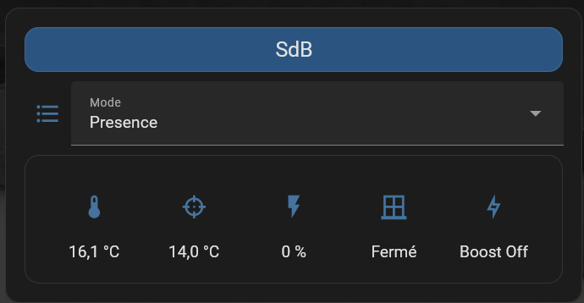 type: entities entities: - type: custom:button-card color: "#2b5580" name: SdB styles: card: - background-color: "#2b5580" - height: 25px name: - font-size: 18px - entity: input_select.radiateur_sdb_mode name: Mode - type: conditional conditions: - entity: input_select.radiateur_sdb_mode state: Manuel row: entity: input_number.radiateur_sdb_consigne type: custom:numberbox-card name: Réglage consigne - type: custom:hui-element card_type: glance show_name: false entities: - entity: sensor.temperature_sonoff_sdb - entity: input_number.radiateur_sdb_consigne - entity: sensor.puissance_sdb_display - entity: binary_sensor.fenetre_virtuelle_onoff icon: mdi:window-closed-variant - entity: sensor.boost_sdb_status tap_action: action: call-service service: input_boolean.toggle service_data: entity_id: input_boolean.radiateur_sdb_show_boost_config card_mod: style: .: > {% set boost = is_state('input_boolean.boost_sdb', 'on') %} {% set puissance = states('input_number.radiateur_sdb_puissance') | int(0) %} {% set heating = puissance > 0 %} /* Icône PUISSANCE (3ème position) */ div.entity:nth-child(3) { {% if heating %} --state-icon-color: #FFA500 !important; --paper-item-icon-color: #FFA500 !important; {% else %} --state-icon-color: rgb(68, 115, 158) !important; --paper-item-icon-color: rgb(68, 115, 158) !important; {% endif %} } div.entity:nth-child(3) .state { color: {{ '#FFA500' if heating else 'var(--secondary-text-color)' }} !important; font-weight: {{ '500' if heating else 'normal' }} !important; }
 |  | avec notification, action depuis bouton physique Ikea ou notification ou carte Lovelace
 |  | https://github.com/Ciscoo45/chauffage-home-assistant/blob/Week-Vs-WE/blueprint/Chauffage_by_C._-_Boost.yaml |  |  | 13b Groupe d'utilisateurs présents dans le domicile, et leurs devices :
 |  |  |  |  | . Dans dossier Group > mell_utilisateurs_group.yaml
 |  | Prérequis : 'Déployer pour cette pièce le pilotage de chauffage complet de Ciscoo45 (Week-Vs-WE) : blueprints Chauffage_by_C._-_Pilotage_Week-Vs-WE.yaml et Chauffage_by_C._-_Thermostat_TPI.yaml, avec carte Lovelace et Scheduler |  |  | mell_utilisateurs: name: Utilisateurs de Mell icon: mdi:account-multiple entities: - person.michel - person.ciscoo
 |  |  |  |  | . Dans dossier notify > chauffage_boost_notify.yaml
 |  | Déploiement : |  |  | ### Déclarations des DEVICES par USERS pour le Blueprint Chauffage Boost by C. ### *** Users à déclarer dans Group déjà + leur créer un compte HA # pour Michel et ses devices - platform: group name: user_michel services: - service: mobile_app_pixel_4a_5g - service: mobile_app_sm_t720 #Tab_Michel # pour François et ses devices - platform: group name: user_ciscoo services: - service: mobile_app_pixel_7_pro - service: mobile_app_sm_t720_fr #Tab_Ciscoo
 | 13a | Configurer les dossiers de configurations YAML séparées
 | 13b | Créer un groupe d'utilisateurs présents dans le foyer à qui envoyer la notification |  |  | 13c télécommande physique optionnelle
 | 13c | Optionnel : disposer d'un interrupteur physique (testés : Styrbar Ikea E2001/E2002 ou Ikea Rodret) à associer à HA via ZHA |  |  | 2 télécommandes Ikea zigbee testées, à appairer à ZHA : . Styrbar : appuyer rapidement 5 ou 6 fois sur le bouton appairage > la LED rouge clignote = ok pour appairage . Rodret : appuyer rapidement x4 fois sur le bouton d'appairage (intérieur à côté de la pile) : la LED clignote alors en rouge
 | 13d | Créer l'entité booléenne (ex: input_boolean) nécessaire au dashboard Lovelace pour activer/arrêter le boost
 | 13e | Créer l'entité input_datetime (date & heure) qui stockera l'heure de fin du boost |  |  | 13d dans dossier input_boolean > chauffage_boost_boolean.yaml : |  | 13l carte Lovelace avec Boost - version évoluée |  |  | 13l Carte évoluée avec programmation SEM et WE (ex. Atelier) :
 | 13f | Créer le helper pour les paramètres du boost (input_number) |  |  | ## pour SdB # Déclencheur virtuel pour le dashboard boost_sdb: name: "Boost SdB" initial: off icon: mdi:toggle-switch-off # Activer l'override de consigne radiateur_sdb_restore_override_consigne: name: "SdB - Choix de forcer une consigne dérogative en fin de boost" icon: mdi:thermometer-chevron-down initial: false # Toggle pour afficher/masquer la configuration boost dans la carte Lovelace radiateur_sdb_show_boost_config: name: "SdB - Afficher config Boost" icon: mdi:cog initial: false |  | 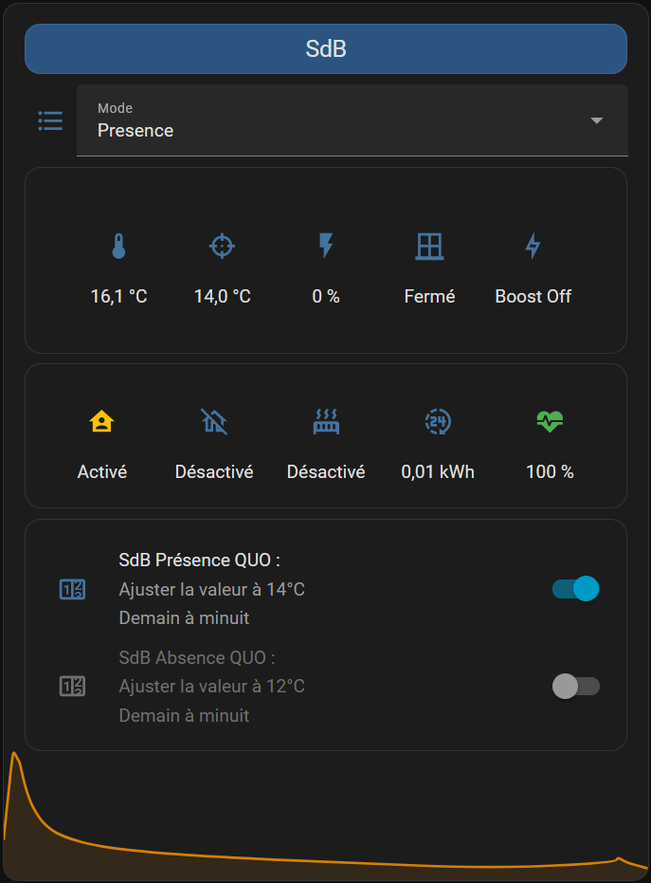 type: entities entities: - type: custom:button-card color: "#2b5580" name: SdB styles: card: - background-color: "#2b5580" - height: 25px name: - font-size: 18px - entity: input_select.radiateur_sdb_mode name: Mode - type: conditional conditions: - entity: input_select.radiateur_sdb_mode state: Manuel row: entity: input_number.radiateur_sdb_consigne type: custom:numberbox-card name: Réglage consigne - type: custom:hui-element card_type: entities show_header_toggle: false state_color: false entities: - type: custom:hui-element card_type: glance show_name: false entities: - entity: sensor.temperature_sonoff_sdb - entity: input_number.radiateur_sdb_consigne - entity: sensor.puissance_sdb_display - entity: binary_sensor.fenetre_virtuelle_onoff icon: mdi:window-closed-variant - entity: sensor.boost_sdb_status tap_action: action: call-service service: input_boolean.toggle service_data: entity_id: input_boolean.radiateur_sdb_show_boost_config card_mod: style: hui-glance-card$: > {% set boost = is_state('input_boolean.boost_sdb', 'on') %} {% set puissance = states('input_number.radiateur_sdb_puissance') | int(0) %} {% set heating = puissance > 0 %} /* Icône PUISSANCE (3ème position) */ div.entity:nth-child(3) { {% if heating %} --state-icon-color: #FFA500 !important; --paper-item-icon-color: #FFA500 !important; {% else %} --state-icon-color: rgb(68, 115, 158) !important; --paper-item-icon-color: rgb(68, 115, 158) !important; {% endif %} |  |  | 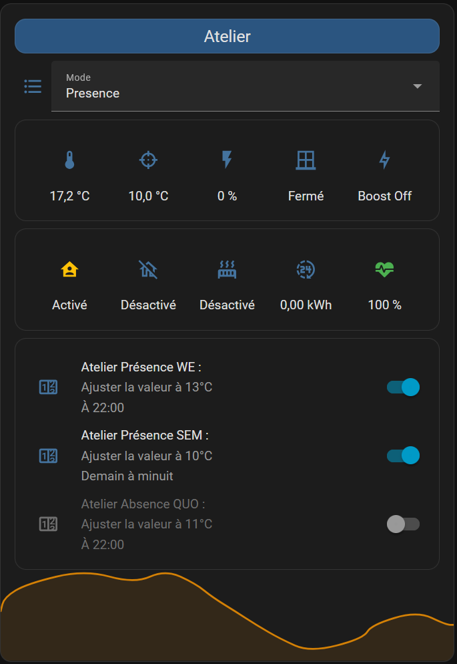 type: entities entities: - type: custom:button-card color: "#2b5580" name: Atelier styles: card: - background-color: "#2b5580" - height: 25px name: - font-size: 18px - entity: input_select.radiateur_atelier_mode name: Mode - type: conditional conditions: - entity: input_select.radiateur_atelier_mode state: Manuel row: entity: input_number.radiateur_atelier_consigne type: custom:numberbox-card name: Réglage consigne - type: custom:hui-element card_type: glance show_name: false entities: - entity: sensor.temperature_sonoff_atelier - entity: input_number.radiateur_atelier_consigne - entity: sensor.puissance_atelier_display - entity: binary_sensor.fenetre_virtuelle_onoff icon: mdi:window-closed-variant - entity: sensor.boost_atelier_status tap_action: action: call-service service: input_boolean.toggle service_data: entity_id: input_boolean.radiateur_atelier_show_boost_config card_mod: style: .: > {% set boost = is_state('input_boolean.boost_atelier', 'on') %} {% set puissance = states('input_number.radiateur_atelier_puissance') | int(0) %} {% set heating = puissance > 0 %} /* Icône PUISSANCE (3ème position) */ div.entity:nth-child(3) { {% if heating %} --state-icon-color: #FFA500 !important; --paper-item-icon-color: #FFA500 !important; {% else %} --state-icon-color: rgb(68, 115, 158) !important; --paper-item-icon-color: rgb(68, 115, 158) !important; {% endif %} } div.entity:nth-child(3) .state { color: {{ '#FFA500' if heating else 'var(--secondary-text-color)' }} !important; font-weight: {{ '500' if heatin
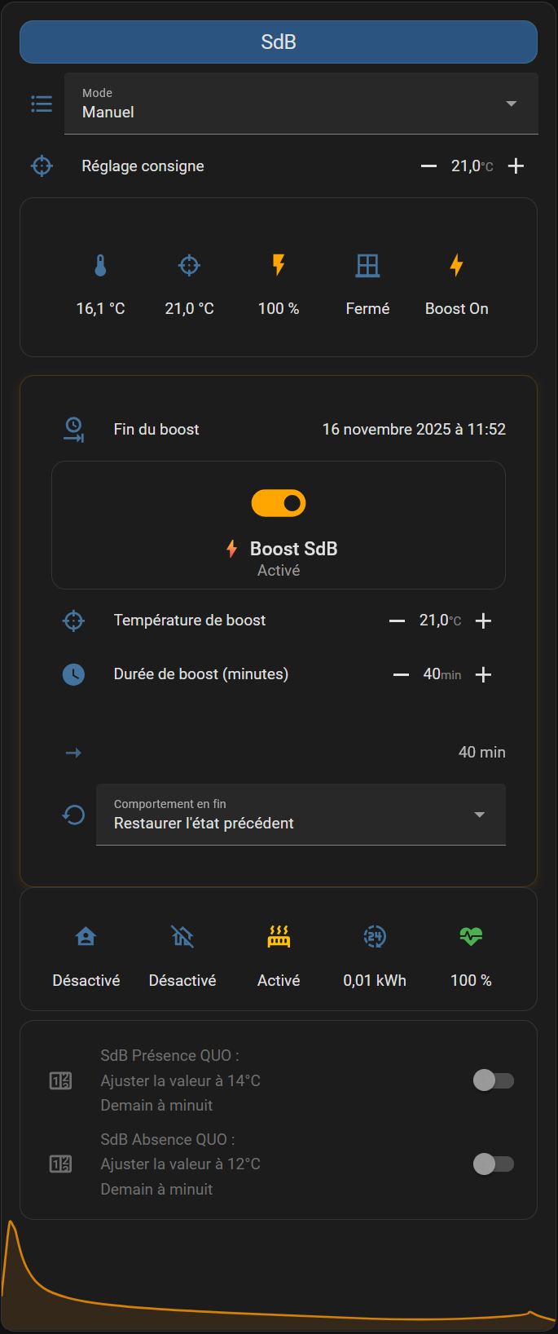
 | 13g | Créer le helper pour le menu de choix de restauration en fin de boot (input_select)
 | 13h | Créer le helper pour la mémorisation du mode actif avant le boost (input_text) |  |  | 13e dans dossier input_datetime > chauffage_boost_datetime.yaml :
 | 13i | Créer le helper pour l'heure de fin de boost (timer) |  |  | ## pour SdB boost_end_sdb: name: "Heure de fin du boost SdB" has_date: true has_time: true icon: mdi:clock-end
 | 13j | Créer les helpers de type sensors (package)
 | 13k | Vérifier la configuration et relancer Home Assistant afin de charger les entitées créées |  |  | 13f dans dossier input_number > chauffage_boost_input_number.yaml
 | 13l | Implémenter la carte Lovelace avec fonction Boost : simple ou évoluée |  |  | ## Définition des ancres pour les paramètres communs base_boost_consigne: &base_boost_consigne min: 10 max: 24 step: 0.5 unit_of_measurement: °C icon: mdi:target base_boost_duree: &base_boost_duree min: 1 max: 1200 step: 5 # mode: box unit_of_measurement: min icon: mdi:clock base_restore_consigne_custom: &base_restore_consigne_custom min: 8 max: 24 step: 0.5 unit_of_measurement: "°C" icon: mdi:thermometer initial: 14 base_previous_consigne: &base_previous_consigne min: 0 max: 30 step: 0.5 unit_of_measurement: "°C" icon: mdi:memory initial: 14 ## pour SdB (RdC) radiateur_sdb_boost_consigne: <<: *base_boost_consigne name: "Radiateur SdB Consigne de début de Boost" radiateur_sdb_boost_duree: <<: *base_boost_duree name: "Radiateur SdB Durée de Boost" radiateur_sdb_restore_consigne_custom: <<: *base_restore_consigne_custom name: "SdB - Température de consigne forcée en fin de boost" radiateur_sdb_previous_consigne: <<: *base_previous_consigne name: "SdB - Consigne précédente mémorisée"

 |  |  |  |  | 13g dans dossier input_select > chauffage_boost_input_select.yaml
 |  |  |  |  | ## Définition de l'ancre pour les paramètres communs base_restore_behavior: &base_restore_behavior icon: mdi:restore options: - "Restaurer l'état précédent" - "Mode personnalisé" initial: "Restaurer l'état précédent" base_restore_custom_mode: &base_restore_custom_mode options: - Presence - Absence - Manuel - Hors-gel - Arret icon: mdi:format-list-bulleted initial: Presence # icon: mdi:thermostat ## pour SdB radiateur_sdb_restore_behavior: <<: *base_restore_behavior name: "SdB - Comportement en fin de Boost" radiateur_sdb_restore_custom_mode: <<: *base_restore_custom_mode name: "SdB - Mode à restaurer en fin de Boost"

 |  |  |  |  | 13h dans dossier input_text > chauffage_boost_input_text.yaml
 |  |  |  |  | ## pour SdB radiateur_sdb_previous_mode: name: "SdB - Mode précédent mémorisé" icon: mdi:memory initial: "Presence" max: 50

 |  |  |  |  | 13i dans dossier timer > chauffage_boost_timer.yaml
 |  |  |  |  | ## pour SdB boost_sdb: name: "Timer Boost SdB" duration: "00:00:00" # Durée par défaut (0 = désarmé au démarrage) restore: true # (Optionnel) restaure l’état après redémarrage icon: mdi:timer-sand

 |  |  |  |  | 13j dans dossier package > chauffage_boost_package.yaml
 |  |  |  |  | chauffage_boost_package: template: ## pour SdB - sensor: - name: "Boost SdB Status" unique_id: boost_sdb_status state: > {% if is_state('input_boolean.boost_sdb', 'on') %} Boost On {% else %} Boost Off {% endif %} icon: > {% if is_state('input_boolean.boost_sdb', 'on') %} mdi:lightning-bolt {% else %} mdi:lightning-bolt-outline {% endif %} attributes: boost_active: "{{ is_state('input_boolean.boost_sdb', 'on') }}" rgb_color: > {% if is_state('input_boolean.boost_sdb', 'on') %} [255, 165, 0] {% else %} [68, 115, 158] {% endif %} # Sensor pour afficher la puissance avec couleur - name: "Puissance SdB Display" unique_id: puissance_sdb_display state: "{{ states('input_number.radiateur_sdb_puissance') | int(0) }}" unit_of_measurement: "%" icon: mdi:flash attributes: rgb_color: > {% set puissance = states('input_number.radiateur_sdb_puissance') | int(0) %} {% if puissance > 0 %} [255, 165, 0] {% else %} [68, 115, 158] {% endif %} # Sensor pour afficher la durée de boost formatée - name: "Durée Boost SdB Display" unique_id: duree_boost_sdb_display state: > {% set minutes = states('input_number.radiateur_sdb_boost_duree') | int(0) %} {% if minutes >= 60 %} {% set heures = (minutes / 60) | int %} {% set reste_min = minutes % 60 %} {% if reste_min > 0 %} {{ heures }}h{{ reste_min }} {% else %} {{ heures }}h

 | Etape 14 : debug & évolutions restant à implémenter par Ciscoo45

 |  | A faire / effectué :
 |  | . Navigation via bouton Outils dans barre de titre Chauffage : vers page d'accueil et vers chauffage-config -> vérifier car non fonctionnel -> mettre les noms des onglets de dashboard vers lesquels renvoyer dans le code de la carte |  |  | Fonctions/variables à rendre dispo dans l'onglet Paramètres : . quelle sonde de température extérieure : TempExtRessentie via le Net, ou Sonde locale HW . implémenter une variable qui enregistre et sécurise la dernière valeur de temp Ext ressentie issue du Net, et l'affiche ici, avec le temps depuis la dernière actualisation . valeur de consigne de température manuelle : pour tous les radiateurs, ou un par un . valeur de consigne pour la température de chauffe du mode Hors-Gel . les coef_cet coef_t pour chacune des pièces . le temps de recalcule/temps de chauffe max : 10min à date en dur dans la config (voir comment adapter le template à cette durée) . option : durée mini de chauffe, notamment si convecteurs pour éviter les perturbations magnétiques induites par les courtes durées (inf à 2min ?) - voir si le template de calcul de puissance est compatible Dans l'onglet Radiateurs ? . mode Boost pour chaque pièce ou pour toutes les pièces pendant X temps . mode Eco -1° sur toutes les temp : pour les jours où le réseau est cher . mode vacances à la maison/famille à la maison alors que nous ne sommes pas présents -> forcer le mode Presence pour X temps |  | functional list into a list-shaped string by using join : ( https://community.home-assistant.io/t/call-service-against-entity-ids-with-a-template/453641 AUTRES PISTES : . utiliser join quand une liste d'entité est créée avec des crochets au lieu d'être séparée par des virgules : https://community.home-assistant.io/t/make-a-list-to-switch-off-out-of-a-group/106434 . Créer une variable pour la seconde planification
 |  | . Consignes sans décimale dans la planification : remplacer slider par box
 |  | . Vérifier si l'input Puissance doit être de 0 à 100 (%) et non pas la puissance en W -> à priori en %
 |  | . étape 4f : créer les planifications pour les deux modes par défaut Présence et Absence pour le nouveau radiateur, sur toute la semaine
 |  | . Retrouver les switchs créés par le Schedule ( aller dans le scheduler, ouvrir l’automatisation, cliquer sur option puis changer le nom. L’ID de l’entité automatisation générée ensuite peut se retrouver par une recherche dans configuration / automatisation), les renommer, les recenser dans l'onglet Affectations, et remettre les bons switchs dans les automatisations Pilotage chauffage Salon et Cuisine
 |  | . Le pilotage chauffage, lors d'un changement manuel de mode, désactive l'ancienne programmation, mais ne semble pas arriver à activer la nouvelle programmation (bouton reste sur Off, temp cible ne change pas) + ne change pas sur la carte l'affichage de la temperature cible (consigne) -> vérifier l'exactitude des choix dans l'input-select (espace, majuscules, etc.) -> voir sinon pour refaire le Blueprint avec les noms désirés directement
 |  | . Ajouter les graph de déclenchement par radiateur
 |  | . Ajouter un branch 2 capteurs d'ouverture pour une pièce -> via un Group ? Sauf erreur, un groupe regroupant tes fenêtres, et que tu utilises dans le blueprint, devrait marcher.
 |  | . Voir pourquoi via un groupe de capteurs d'ouverture on obtient le statut désactivé et non pas fermé -> (pour ne pas voir le statut Désactivé mais Fermé comme les fenêtres uniques) paramètres entité > Afficher en tant que : choisir Fenêtres |  |  | écriture correcte : avec homeassistant.turn_off service: homeassistant.turn_off data: {} target: entity_id: - switch.schedule_salon_presence_sem - switch.schedule_salon_presence_we définir un groupe d'entitées à la place de l'entités d'entitées ? écrire autrement la liste de multiple entités à switch.turn_off ? utiliser join ? utiliser un template pour agir que sur l'entité concernée et pas l'autre : target: entity_id: > {% if is_state('entity_schedule_absence', 'on') %} entity_schedule_absence {% else %} entity_schedule_presence {% endif %} doit-on reprendre ces input! dans les variables ? voir créer une variable avec une liste presence+absence : variables: seq_status_ent: !input 'seq_status' seq_status_last: {{ as_timestamp(states.???seq_status_ent???.last_changed) | int }} tnow: {{ as_timestamp(now()) | int }} seq_status_val: {{ ( states.???seq_status_ent???.state | int ) }}
 |  | . Finir l'ajout des sondes et créer le thermostat pour Parents (manque la 2nd sensor fenetre)
 |  | . Passer à une planifications semaine + une planification WE -> branche "Week-Vs-WE" dans le Blueprint Pilotage chauffage, il faut passer en Multiple entités dans un BluePrint : input: [...] entity_schedule_presence: name: Schedule mode presence description: Entité(s) générée(s) par Scheduler pour la planification du mode presence (switch) selector: entity: domain: switch multiple: true souci, quand on appelle : - service: switch.turn_off target: entity_id: - !input entity_schedule_absence - !input entity_schedule_presence on obtient : - service: switch.turn_off target: entity_id: - switch.schedule_parents_absence_quo - - switch.schedule_parents_presence_quo résolu (beta 12) en passant x2 le turn_off, x1 pour entity absence, x1 pour liste présence (simple ou multiple) : - service: switch.turn_off target: entity_id: !input entity_schedule_absence - service: switch.turn_off target: entity_id: !input entity_schedule_presence autre piste (pas comprise entièrement mais était fonctionnelle dans mon cas, sans rien apporter de plus) : https://community.home-assistant.io/t/blueprints-lists-selectors/523415/2?u=ciscoo variables: switcheslist_presence: !input entity_schedule_presence [...] - service: switch.turn_off target: entity_id: '{{ expand(switcheslist_presence) | selectattr("entity_id", "!=", trigger.entity_id) | map(attribute="entity_id") | list }}'
 |  | . Rester sur la dernière valeur lors d'un reboot, et non plus la valeur par défaut (ex 100% pour puissance chauffage) -> suppr des valeurs initiales dans les inputs
 |  | . Vérifier et aligner les configurations de sondes : Aqara Température, fumée… |  |  | voir ici : https://community.home-assistant.io/t/configuring-variables-into-templates-in-a-blueprint/323811 variables:
 |  | . Passer sur une sonde extérieure locale (et non plus la sonde virtuelle via Internet) |  |  | seq_status_ent: !input seq_status
 |  | . Vérifier le fonctionnement si Internet tombe (notamment avec la sonde ext : fixer une valeur en dure ou un comportement si pas dispo) |  |  | seq_status_last: >
 |  | . Ajouter l'app à un autre résident et récupérer sa localisation (app ? Google ? Owntracks ?) |  |  | {{ expand(seq_status_ent)[0].last_changed | as_timestamp }}
 |  | . Mettre déclenchement mode Absence quand Marlith + François sont absents (ou Presence quand uniquement Francois ou Marlith sont présents) |  |  | seq_status_val: >
 |  | . Récupérer le localisation actuelle ou la dernière localisation connue pour Marlith (quand elle passe en mode avion) |  |  | {{ expand(seq_status_ent)[0].state }}
 |  | . Verifier le diamètre du cercle de bornage, ou mettre des évènements type quitte cercle travail -> via Zone |  |  | tnow: "{{ as_timestamp(now()) }}"
 |  | . Vérifier la priorité par ex entre Manuel et Présence qd on borne près de la maison
 |  | . Mesurer l'inertie : quel temps de chauffe pour passer de 15 à 17degres, pour chaque pièce --> adapter le temps de préchauffage dans les programmations, et/ou adapter les coefs
 |  | . Trouver les réglages pour une pièces non isolée, trop grande pour le chauffage présent, etc., à la place des 0,6 et 0,01 (voir infos coef en haut de ce tutoriel) -> défintions de l'utilisation des valeurs : fait -> étude et tests des coefs par pièce : en cours -> mettre les coefs dans des variables pour 1. les suivre et 2. pouvoir intégrer plusieurs datas dedans, backuper, les faire varier... : à faire
 |  | . Ajouter une notification sur mobile si les switchs de chauffage ne répondent plus (raclette mode)
 |  | . Blueprint TPI : voir si on peut mettre les coef dans des variables et les faires évoluer en fonction de paramètres externes (permet aussi le suivi sur Historique des valeurs de coef utilisées par pièce)
 |  | . Vérifier avec les bons réglages de preset (ex. 0,6 et 0,01) qu'on peut réellement obtenir 100% de chauffe quand cela est nécessaire (rattrapage de 2 degrés de température lors d'un changement de mode comme Abs > Prst) -> oui, augmenter P donc coef_c si monte pas assez vite, le descendre si trop d'overshoot
 |  | . Comment passer à un apprentissage des caractéristiques de la pièce avec ce TPI ? Lui faire analyser les durées de chauffe et modifier les valeurs par défaut 0,6 et 0,01 ?
 |  | . Trouver pourquoi le qubino du chauffage salon n'a pas répondu le matin du 07/11/2022 (attendre de mettre les sondes et rasp en position définitive ?)
 |  | . Regarder les logs pour identifier (en Hex) la sonde qui ne répond jamais d'après les logs
 |  | . Créer un sanity check sur le niveau de pile
 |  | . Créer un sanity check sur l'indispo de certaines sondes etc.
 |  | . Relancer le calcul qd on change la consigne sans attendre la fin du cycle : dejà en place ?
 |  | . Passage à + de cycles par heure : dans Blueprint d'Argonaute, 6 cycles par h, soit 10min par cycle. Dans d'autres sources, notamment de thermostats du commerce, 9 à 12 cycles par h pour de l'électrique. Mais attention 1m14sec de durée de chauffe minimin pour ne pas induire de problème électro-magnétique : laisser sur 10min ?
 |  | . Intégrer les input_select et input_number dans un yaml à part
 |  | . Intégrer si cela est possible les input depuis un simple thermostat de HA : voir si cela fait remonter plus de choses dans la partie Energie de HA
 |  | . Faire un fork du Blueprint Thermostat TPI : avec nouvelles explications coefs
 |  | . Classer les planifications par pièce : https://www.canaletto.fr/post/home-assistant-and-planification-la-suite
 |  | . Automatiser le déclenchement de la planification WE le vendredi à 17h (et non pas à minuit le vendredi soir)
 |  | . Pouvoir forcer la présence (ex. amis/famille présente à l'appartement sans Marlith/François, ou tel HS) via un bouton sur un dashboard
 |  | . Avoir un jour un calcul auto comme sur Nest, Jeedom, etc. qui active à la bonne heure le chauffage afin d'avoir la consigne à l'heure indiquée (obligé de compenser manuellement aujourd'hui, à "l'aveugle") Argonaute : anticipation de la chauffe… Sujet intéressant. Bon Nest apprend et finit par connaitre les courbes de montée en température, pour déclencher à la bonne heure, et il a effectivement des algo dédiés. Perso je met juste plus tôt le temps dans le scheduler, et la méthode est totalement empirique. Mais oui, dans la théorie, la différence de température pourrait être transformée en delta de temps en reprenant les courbes et en modélisant quelque chose de pas trop compliqué. Puis il faudrait appliquer le delta au scheduler. Mais cela complexifierait beaucoup quelque chose qui n’est déjà pas simple. Si quelqu’un a déjà fait…
 |  | . Implémenter une fonction de délestage quand on tire trop
 |  | . Implémenter le décalage temporel du déclenchement des radiateurs, ou évaluer si tous les thermostatats utilisent la même plage exact de 10min, ex. si 50% de charge, allument tous les radiateurs en même temps pour 5min, puis les 5min suivant aucun radiateur n'est allumé, etc. -> les décaler entre eux si c'est le cas (vérifier après reboot HA par ex.)
 |  | . Implémenter des variables/input qui seraient utilisables par d'autres services extérieurs pour intéragir avec le chauffage
 |  | . Introduire un délai (ajustable par ex.) avant lequel le chauffage est coupé quand on ouvre une fenêtre
 |  | . Vérifier si (ou implémenter) délai minimum de déclenchement sur la plage. Ex. pour éviter effet magnétique pour les rad électriques, ou obtenir le délai minimum pour observer les résultat d'une chauffe pour les chaudières gaz ou sol chauffant
 |  | . Sondes plus rapides pour émettre les mesures de température : Switchbot Meter, ESP32
 |  | . Ajouter une fonction/planif jour fériés/vacances à la maison, via bouton activable. En attendant possibilité si vacances de passer la planif WE en QUO et désactiver manuellement la planif SEM. Refaire dans l'autre sens à la fin de la période -> planif ok, plage vacances déclarables dans Workday, en attente bouton forçage
 |  | . Détection de présence dans la chambre parentale : pour voir quand Marlith télétravaille en semaine -> planif manuelle 15°C par ex -> voir si besoin car sous la couette et de journée donc besoins modérés
 |  | . Inclure une fonction d'autoupdate du blueprint : https://community.home-assistant.io/t/configuring-variables-into-templates-in-a-blueprint/323811
 |  | . template par détecteur d’ouverture pour considérer comme fermé tout capteur qui deviendrait indisponible. Ça évite une coupure du chauffage en cas d’indisponibilité du capteur Zigbee. Par contre, ça implique de surveiller régulièrement tes logs ou de créer une automatisation pour être notifié de l’indispo du capteur et résoudre le problème.
 |  | . Ajouter des infos aux cartes Lovelace de Choix du mode et état, voir carte de Djal déc. 2022 ----------------->

 | Etape 15 : Pistes d'améliorations lues

 | 15a : infos fonctionnement des thermostats TPI
 |  | TPI (Time Proportional & Integral)
 |  | http://www.radiateur-electrique.org/forum/thermostat-ambiance-regulation-tpi-pid-t1969.html
 |  | Pour les chaudières à gaz, régler le paramètre TPI sur 6 cycles par heure (réglage par défaut). Pour les chaudières à mazout, régler le TPI à 3 cycles par heure. Pour le chauffage électrique, régler le réglage TPI à 12 cycles par heure -> 5min Pour ajuster ce réglage, allez dans le menu SET UP MENU et sélectionnez TPI CYCLES.

 |  | https://support.salus-tech.com/portal/en/kb/articles/rt520rf-tpi-setting
 |  | The RT520 Series thermostats offer three types of TPI control: 1. For Radiators (6 Cycles Per Hour ) 2. For Underfloor Heating (3 Cycles Per Hour ) 3. For Electric Heating (9 Cycles Per Hour ) -> 7min30sec

 |  | https://salus-controls.eu/2021/03/07/learn-about-heating-control-algorithms/
 |  | ITLC for Internal Temperature Load Compensation -> basé sur TPI, auto-apprend donc les caractéristiques de la pièce, mais sait en plus quand couper en avance et surtout quand allumer en avance afin d'atteindre la consigne à l'heure demandée

 |  | https://github.com/vindaalex/multizone-thermostat
 |  | https://en.wikipedia.org/wiki/PID_controller
 |  | The control is based on NC actuators heat mode: Kp & Ki positive, Kd negative // cool mode: Kp & Ki negative, Kd positive examples: slow low temperature underfloor heating: PID_mode: kp: 30 ki: 0.005 kd: -24000 high temperature radiator: PID_mode: kp: 80 ki: 0.09 kd: -5000
...
 | 15b : planification WE / JF
 |  | Jex2512 Je dois intégrer 2 modes confort (semaine & week-end), pour cela j’ai besoin de modifier le bluepint pour l’adapter à mon utilisation. Comment dois-je procéder ? Je peux directement modifier le yaml du fichier situé dans le répertoire « /config/blueprints/automation/argonaute199/chauffage_pilotage.yaml » ? il n’y a pas de risque qu’il soit écrasé ?
 |  | Argonaute Non, aucun problème. Le blueprint ne sera pas écrasé. Il faudra créer non pas 1 mais 2 planifications confort (semaine et we) dans le scheduler. Dans le blueprint de pilotage, il faut : . Rajouter une variable pour pouvoir entrer la planification supplémentaire . Activer ou désactiver les 2 planifications plutôt que de le faire pour l’unique planification confort.

 | 12c : adaptation à des chauffages avec plus d'inertie
 |  | Argonaute oct. '21 Est-ce que le temps de calcul pour la puissance prévu par défaut (10mn d’après tes explications?) est pertinent pour les radiateurs de ce type ? Je dirai que oui et c’est aussi le type de radiateur que j’ai. Pour un poele, il ne peux être allumé et éteint trop souvent. Je testerai volontiers sur 30 mn et plus. Pour changer la valeur et passer de 10mn à 30mn, il y a 2 modifications a faire dans le blue print : . passer le temps de 10 a 30 (minutes: « /30 ») comme indiqué par @djal . le prendre en considération dans le temps de chauffe, et passer de *6 à *18 ( temps_chauffe: ‹ {{ puissance * 18 }} ›). Ainsi une puissance de 100% donnera un temps de chauffe de 180 secondes, soit 30 minutes. Voila le nouveau blue print
 |  | description: Thermostat TPI (Time Propertional & Integral) domain: automation input: coeff_c: name: Coefficient C description: coefficient multiplicateur de la différence entre la consigne et éa température intérieure pour le calcul de la puissance (0.6 conseillé) selector: number: min: 0.0 max: 1.0 step: 0.01 coeff_t: name: Coefficient T description: coefficient multiplicateur de la différence entre la consigne et éa température extérieure pour le calcul de la puissance (0.01 conseillé) selector: number: min: 0.0 max: 0.1 step: 0.001 entity_consigne: name: Consigne description: Champs d'entrée de la température de consigne (input number). selector: entity: domain: input_number entity_temp_ext: name: Température extérieure description: Sonde de mesure de la température extérieure (sensor) selector: entity: domain: sensor device_class: temperature entity_temp_int: name: Température intérieure description: Sonde de mesure de la température intérieure (sensor) selector: entity: domain: sensor device_class: temperature entity_fenetre: name: Fenètre description: Capteur d'ouverture de fenêtre (sensor) selector: entity: domain: binary_sensor device_class: opening entity_puissance: name: Puissance description: Champs d'affichage de la puissance (input_number) selector: entity: domain: input_number entity_chauffage: name: Chauffage description: Interrupteur marche / arrêt du chauffage (switch) selector: entity: domain: switch # Récupération des paramètres variables: coeff_c: !input coeff_c coeff_t: !input coeff_t ent

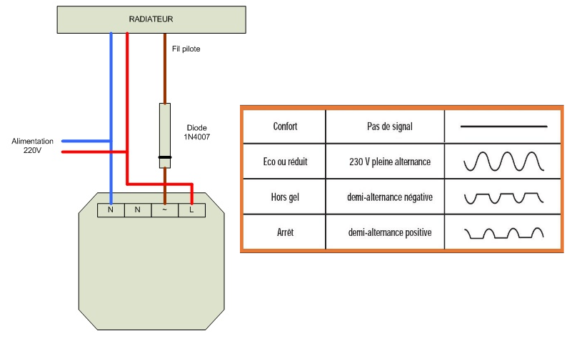
 | 12d : matériel à utiliser
 |  | Recommande par ex. mes capteurs, ou avec affichage température : Orvibo. Utilise lui des sondes Oregon THGR228N en 433MHz très précises et 4 ans sur piles AAA mais introuvables. Fenêtres : Xiaomi MCCGQ11LM. Pour les chauffages : Qubino zwave ZMNHJD1 mais chers. Sinon par ex. tout module on-off type SonOff ZBMini ou Xiaomi Aqara SSM-U02 en Zigbee pourra convenir pour gérer le fil pilote. Mais il faut mettre en série une diode 1N4007 :

 | 12e : utilisation d'autres devices on/off sur fil pilote
 |  | besoin de condo sur fil pilote
 |  | et les instructions seront inversées : soit modifier le blueprint, soit créer un switch virtuel qui reprend l"tat du micro-module et vient l'inverser:
 |  | switch: - platform: template switches: pilote_inverse: friendly_name: "MonConvecteur" value_template: "{{ is_state_attr('switch.sonoff_pilote', 'sensor_state', 'on') }}" turn_on: service: switch.turn_off target: entity_id: switch.sonoff_pilote turn_off: service: switch.turn_on target: entity_id: switch.sonoff_pilote

 | 12f : faire des on-off avec un thermostat climate dont physique :
 |  | (ex. Delta Dore X2D, ex. Heatit pilotant des câbles chauffants électrique…)
 |  | Ci-dessous le template pour transformer le thermostat en switch
 |  | switch: - platform: template switches: thermostat_bureau_onoff: value_template: "{{ is_state('climate.heatit_thermostat_bureau', 'heat') }}" turn_off: service: climate.turn_off target: entity_id: climate.heatit_thermostat_bureau turn_on: service: climate.turn_on target: entity_id: climate.heatit_thermostat_bureau
...

ChauffageSettings
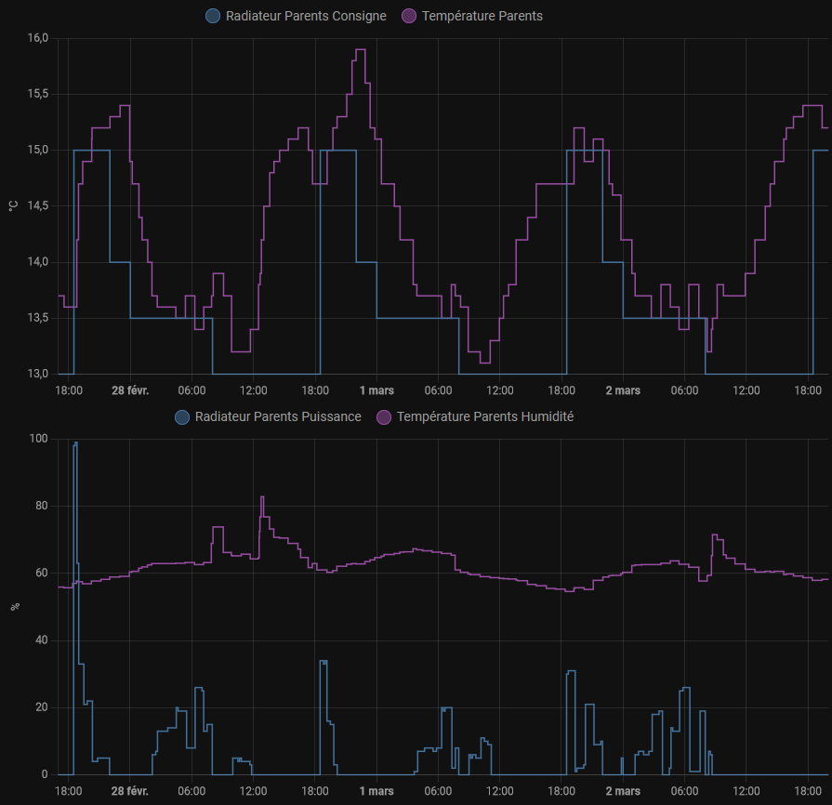
Type de chauffage

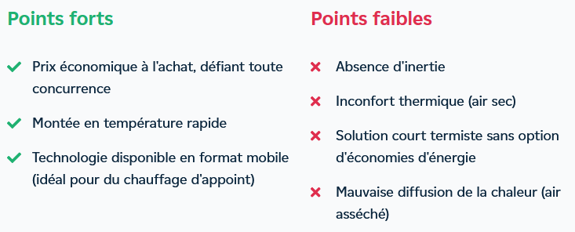
 | convecteurs
 |  |  |  |  | inertie fluide

 | panneau rayonnant |  |  |  | inertie sèche

Besoin de chauffe
...
Réglages par pièce

Rue des 3 Marie |  |  |  |  | Rue de Mell

 |  | coeff_c | coeff_t | observations |  | coeff_c | coeff_t | puissance | type

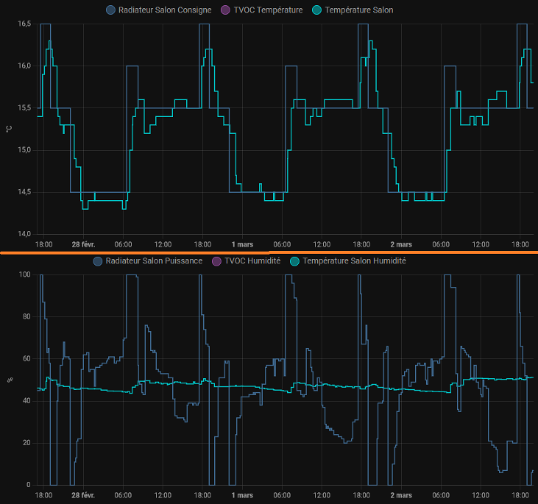
Salon |  |  |  | note : chauffage 1000W reste faible pour le volume ouvert (malgré présence box+routeur+wifi+chaine+onduleur=100W) | Chambre SS-Sol | 0.55 | 0.027 | 1540W | rayonnant
 | 2023-03-04 | 0.8 | 0.025 | descend un peu vite en cas de baisse de consigne, remonte ensuite lentement, se stabilise la nuit très légèrement en-dessous la consigne
 |  |  |  |  | Bureau | 0.8 | 0.02 | ? | rayonnant

 |  |  |  |  | Cuisine | 0.65 | 0.022 | 1500W | inertie sèche (chauffe lente)

 |  |  |  |  | Salon | 0.7 | 0.02 | 3000W | inertie sèche (chauffe lente)

 |  |  |  |  | SdB | 0.4 | 0.015 | 1250W | rayonnant

 |  |  |  |  | Michel | 0.72 | 0.019 | 1500W | rayonnant

 |  |  |  |  | Voitures | 0.75 | 0.02 | 1000W | rayonnant

 |  |  |  |  | Couloir | 0.7 | 0.02 | 1500W | inertie sèche (chauffe lente)

 |  |  |  |  | Atelier | 0.8 | 0.025 | 2000W ?? | rayonnant
Cuisine
 | 2023-03-04 | 0.65 | 0.009 | se stabilise env à 1/4 de degré en trop (dont overshoot du coup) | Telmo | 0.87 | 0.03 | 1000W | rayonnant
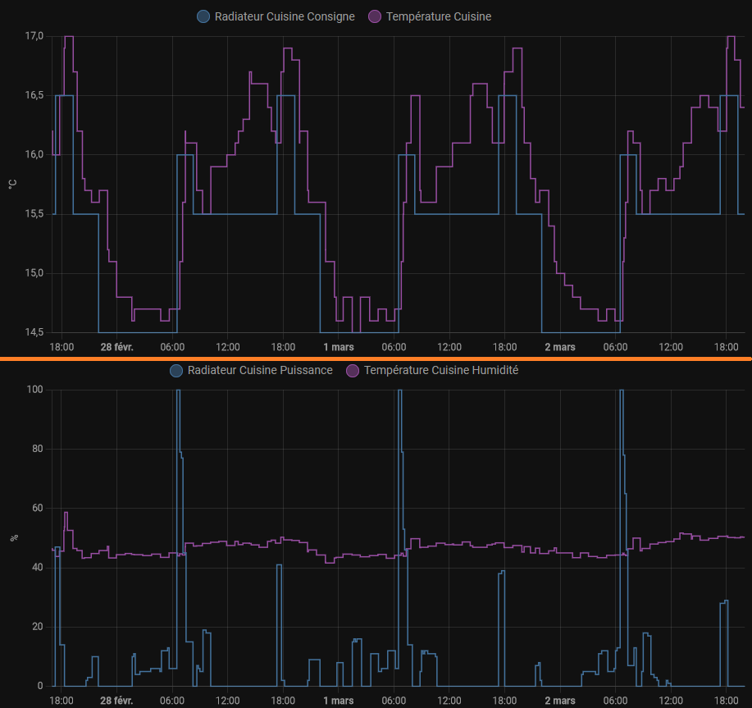
 |  |  |  |  | SdB Etg | 0.7 | 0.022 | 1000W | rayonnant

 |  |  |  |  | + voir photos prises des réglages effectifs à 10/2025 -> SUR DOMOTIQUE

Telmo
 | 2023-03-04 | 0.5 | 0.005 | colle bien à la consige, mais reste des oscillations, voir si on peut lisser - note : présence PC Francois allumé (100W@idle)
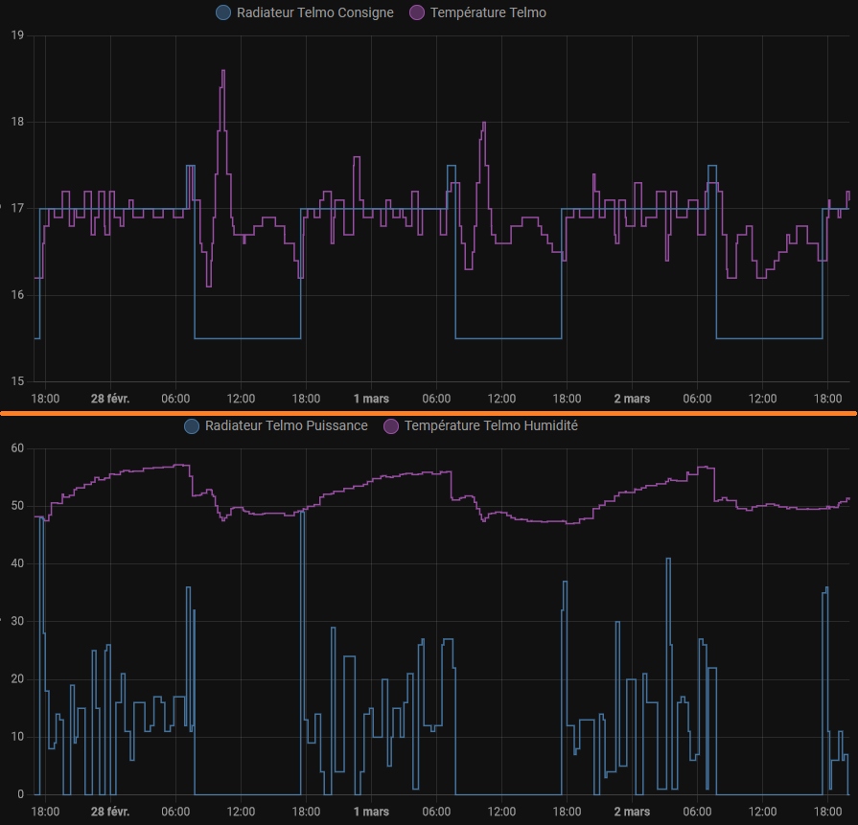

Parents
 | 2023-03-04 | 0.6 | 0.01 | pas trop mal, se stabilise légèrement au-dessus

